検証物２０
実施前のDB状況：
エラー検知ステータスマスタテーブル（TKDYAA63）
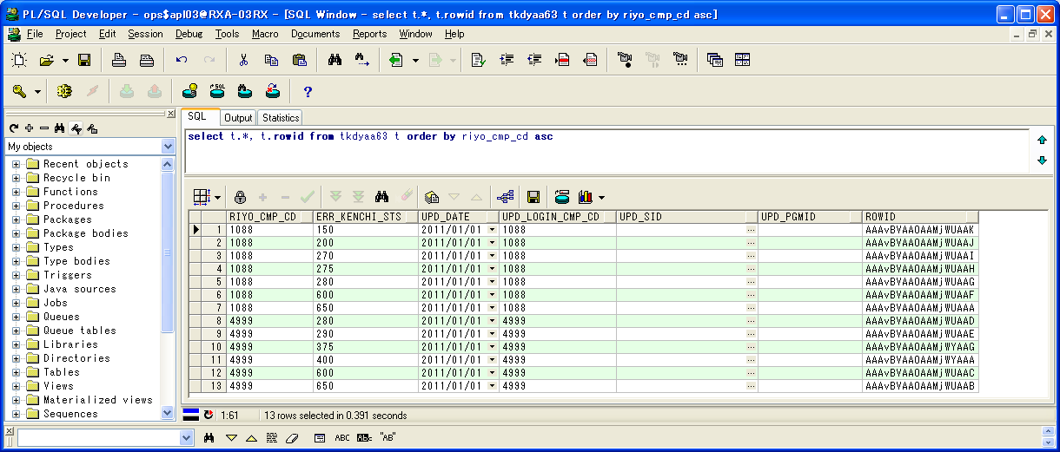

 | RIYO_CMP_CD | ERR_KENCHI_STS | UPD_DATE | UPD_LOGIN_CMP_CD | UPD_SID | UPD_PGMID | ROWID
1 | 1088 | 150 | 2011/01/01 | 1088 |  |  | AAAvBVAAOAAMjWUAAK
2 | 1088 | 200 | 2011/01/01 | 1088 |  |  | AAAvBVAAOAAMjWUAAJ
3 | 1088 | 270 | 2011/01/01 | 1088 |  |  | AAAvBVAAOAAMjWUAAI
4 | 1088 | 275 | 2011/01/01 | 1088 |  |  | AAAvBVAAOAAMjWUAAH
5 | 1088 | 280 | 2011/01/01 | 1088 |  |  | AAAvBVAAOAAMjWUAAG
6 | 1088 | 600 | 2011/01/01 | 1088 |  |  | AAAvBVAAOAAMjWUAAF
7 | 1088 | 650 | 2011/01/01 | 1088 |  |  | AAAvBVAAOAAMjWUAAA
8 | 4999 | 280 | 2011/01/01 | 4999 |  |  | AAAvBVAAOAAMjWUAAD
9 | 4999 | 290 | 2011/01/01 | 4999 |  |  | AAAvBVAAOAAMjWUAAE
10 | 4999 | 375 | 2011/01/01 | 4999 |  |  | AAAvBVAAOAAMjWYAAG
11 | 4999 | 400 | 2011/01/01 | 4999 |  |  | AAAvBVAAOAAMjWYAAA
12 | 4999 | 600 | 2011/01/01 | 4999 |  |  | AAAvBVAAOAAMjWUAAC
13 | 4999 | 650 | 2011/01/01 | 4999 |  |  | AAAvBVAAOAAMjWUAAB

エラー検知対象タスクマスタテーブル（TKDYAA64）
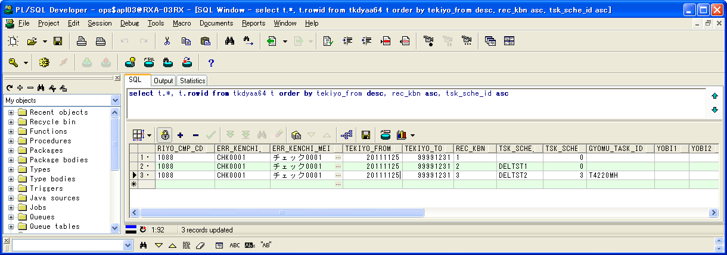

 | RIYO_CMP_CD | ERR_KENCHI_ID | ERR_KENCHI_MEI | TEKIYO_FROM | TEKIYO_TO | REC_KBN | TSK_SCHE_ID | TSK_SCHE_MS_ID | GYOMU_TASK_ID | YOBI1 | YOBI2 | YOBI3 | YOBI4 | YOBI5 | UPD_DATE | UPD_LOGIN_CMP_CD | UPD_SID | UPD_PGMID | ROWID
1 | 1088 | CHK0001 | チェック0001 | 20111125 | 99991231 | 1 |  | 0 |  |  |  |  |  |  | 2013/01/01 | 1088 |  |  | AAAvBXAAFAAEVToAAJ
2 | 1088 | CHK0001 | チェック0001 | 20111125 | 99991231 | 2 | DELTST1 | 0 |  |  |  |  |  |  | 2013/01/01 | 1088 |  |  | AAAvBXAAFAAEVToAAK
3 | 1088 | CHK0001 | チェック0001 | 20111125 | 99991231 | 3 | DELTST2 | 3 | T4220MH |  |  |  |  |  | 2013/01/01 | 1088 |  |  | AAAvBXAAFAAEVToAAB

実行状況管理テーブル（TKDYAA31）
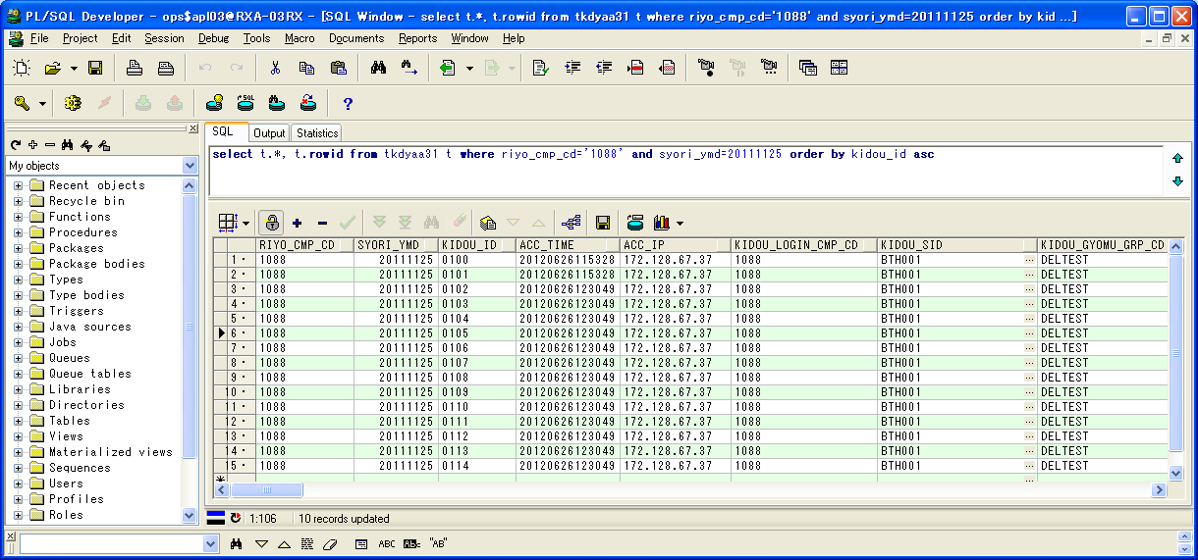

 | RIYO_CMP_CD | SYORI_YMD | KIDOU_ID | ACC_TIME | ACC_IP | KIDOU_LOGIN_CMP_CD | KIDOU_SID | KIDOU_GYOMU_GRP_CD | TSK_SCHE_KIDOU_ID | TSK_SCHE_ID | TSK_SCHE_MS_ID | GYOMU_TASK_ID | SK_TSK_SCHE_MS_ID1 | SK_TSK_SCHE_MS_ID2 | SK_TSK_SCHE_MS_ID3 | SK_TSK_SCHE_MS_ID4 | SK_TSK_SCHE_MS_ID5 | SK_TSK_SCHE_MS_ID6 | SK_TSK_SCHE_MS_ID7 | SK_TSK_SCHE_MS_ID8 | SK_TSK_SCHE_MS_ID9 | SK_TSK_SCHE_MS_ID10 | KIDOU_TIME | KIDOU_KEIRO | TAIKI_FILE_KBN | TIMEOUT_MINUTES | SYUSIN_KBN | SYUTOKUSAKI_KBN | SYUTOKU_HOUSIKI | SYUTOKU_FILE_KBN | KIDOU_SYORI_BUNRUI | JIKOU_STS | SYUSIN_STS | SYUSIN_RETRY_NUM | SYUSIN_MAX_NUM | SYUSIN_END_TIME | ITIJI_TEISHI_KBN | JIKOU_START_TIME | JIKOU_END_TIME | SHELL_END_TIME | DL_FILE_NAME | DL_FILE_KBN | AQ_TOUNYU_STS | AQ_MSG | UPLOAD_FILE_KENSU | UPLOAD_ERR_KENSU | REP_CREATE_TANI | REP_OUT_KBN | PRINTER_ID | SYUUYAKU_KBN | OYA_KIDOU_ID | DEL_KBN | UPD_DATE | UPD_LOGIN_CMP_CD | UPD_SID | UPD_PGMID | AUTO_CAL_ID | TSK_SCHE_NO | SK_TSK_SCHE_NO1 | SK_TSK_SCHE_NO2 | SK_TSK_SCHE_NO3 | SK_TSK_SCHE_NO4 | SK_TSK_SCHE_NO5 | SK_TSK_SCHE_NO6 | SK_TSK_SCHE_NO7 | SK_TSK_SCHE_NO8 | SK_TSK_SCHE_NO9 | SK_TSK_SCHE_NO10 | AQ_TOUNYU_TIME | AQ_SAITOUNYU_TIME | JIKOU_RESTART_TIME | TEISHI_UKETSUKE_TIME | TEISHI_KANRYOU_TIME | OYA_TSK_END_TIME | ROWID
1 | 1088 | 20111125 | 0100 | 20120626115328 | 172.128.67.37 | 1088 | BTH001 | DELTEST | 0022 | DELTST1 | 4 | T6220US | 3 | 0 | 0 | 0 | 0 | 0 | 0 | 0 | 0 | 0 |  | 1 | 0 | 0 | 0 |  |  |  | B | 270 |  | 0 | 0 |  | 0 |  |  |  | 1088_20110425_0025.zip |  | 1 |  | 0 | 0 |  |  |  | 0 |  | 0 | 2012/06/26 12:01:21 | 1088 | NRISYS | MDYJ2001 |  | 0 | 0 | 0 | 0 | 0 | 0 | 0 | 0 | 0 | 0 | 0 | 20120626120006 |  |  |  |  |  | AAAohrAAHAAE+G3AAA
2 | 1088 | 20111125 | 0101 | 20120626115328 | 172.128.67.37 | 1088 | BTH001 | DELTEST | 0022 | DELTST1 | 5 | T6230US | 4 | 0 | 0 | 0 | 0 | 0 | 0 | 0 | 0 | 0 |  | 1 | 0 | 0 | 0 |  |  |  | B | 280 |  | 0 | 0 |  | 0 |  |  |  | 1088_20110425_0026.zip |  | 1 |  | 0 | 0 |  |  |  | 0 |  | 0 | 2012/06/26 12:02:01 | 1088 | NRISYS | MDYJ2001 |  | 0 | 0 | 0 | 0 | 0 | 0 | 0 | 0 | 0 | 0 | 0 | 20120626120123 |  |  |  |  |  | AAAohrAAHAAE+G7AAA
3 | 1088 | 20111125 | 0102 | 20120626123049 | 172.128.67.37 | 1088 | BTH001 | DELTEST | 0023 | DELTST2 | 1 | T4210MZ | 0 | 0 | 0 | 0 | 0 | 0 | 0 | 0 | 0 | 0 |  | 1 | 0 | 0 | 0 |  |  |  | B | 150 |  | 0 | 0 |  | 0 |  |  |  | 1088_20110425_0027.zip |  | 1 |  | 0 | 0 |  |  |  | 0 |  | 0 | 2012/06/26 12:31:32 | 1088 | NRISYS | MDYJ2001 |  | 0 | 0 | 0 | 0 | 0 | 0 | 0 | 0 | 0 | 0 | 0 | 20120626123053 |  |  |  |  |  | AAAohrAAHAAE+OqAAA
4 | 1088 | 20111125 | 0103 | 20120626123049 | 172.128.67.37 | 1088 | BTH001 | DELTEST | 0022 | DELTST2 | 2 | T4210MZ | 0 | 0 | 0 | 0 | 0 | 0 | 0 | 0 | 0 | 0 |  | 1 | 0 | 0 | 0 |  |  |  | B | 200 |  | 0 | 0 |  | 0 |  |  |  | 1088_20110425_0025.zip |  | 1 |  | 0 | 0 |  |  |  | 0 |  | 0 | 2012/06/26 12:01:21 | 1088 | NRISYS | MDYJ2001 |  | 0 | 0 | 0 | 0 | 0 | 0 | 0 | 0 | 0 | 0 | 0 | 20120626120006 |  |  |  |  |  | AAAohrAAHAAE+PzAAB
5 | 1088 | 20111125 | 0104 | 20120626123049 | 172.128.67.37 | 1088 | BTH001 | DELTEST | 0022 | DELTST2 | 3 | T4220MH | 1 | 0 | 0 | 0 | 0 | 0 | 0 | 0 | 0 | 0 |  | 1 | 0 | 0 | 0 |  |  |  | B | 280 |  | 0 | 0 |  | 0 |  |  |  | 1088_20110425_0026.zip |  | 1 |  | 0 | 0 |  |  |  | 0 |  | 0 | 2012/06/26 12:02:01 | 1088 | NRISYS | MDYJ2001 |  | 0 | 0 | 0 | 0 | 0 | 0 | 0 | 0 | 0 | 0 | 0 | 20120626120123 |  |  |  |  |  | AAAohrAAHAAE+PzAAA
6 | 1088 | 20111125 | 0105 | 20120626123049 | 172.128.67.37 | 1088 | BTH001 | DELTEST | 0023 | DELTST2 | 4 | T4220MH | 2 | 0 | 0 | 0 | 0 | 0 | 0 | 0 | 0 | 0 |  | 1 | 0 | 0 | 0 |  |  |  | B | 280 |  | 0 | 0 |  | 0 |  |  |  | 1088_20110425_0027.zip |  | 1 |  | 0 | 0 |  |  |  | 0 |  | 0 | 2012/06/26 12:31:32 | 1088 | NRISYS | MDYJ2001 |  | 0 | 0 | 0 | 0 | 0 | 0 | 0 | 0 | 0 | 0 | 0 | 20120626123053 |  |  |  |  |  | AAAohrAAHAAE+P3AAA
7 | 1088 | 20111125 | 0106 | 20120626123049 | 172.128.67.37 | 1088 | BTH001 | DELTEST | 0023 | DELTST2 | 5 | T6210US | 3 | 0 | 0 | 0 | 0 | 0 | 0 | 0 | 0 | 0 |  | 1 | 0 | 0 | 0 |  |  |  | B | 280 |  | 0 | 0 |  | 0 |  |  |  | 1088_20110425_0025.zip |  | 1 |  | 0 | 0 |  |  |  | 0 |  | 0 | 2012/06/26 12:01:21 | 1088 | NRISYS | MDYJ2001 |  | 0 | 0 | 0 | 0 | 0 | 0 | 0 | 0 | 0 | 0 | 0 | 20120626120006 |  |  |  |  |  | AAAohrAAHAAE+PvAAB
8 | 1088 | 20111125 | 0107 | 20120626123049 | 172.128.67.37 | 1088 | BTH001 | DELTEST | 0023 | DELTST2 | 6 | T6210US | 4 | 0 | 0 | 0 | 0 | 0 | 0 | 0 | 0 | 0 |  | 1 | 0 | 0 | 0 |  |  |  | B | 280 |  | 0 | 0 |  | 0 |  |  |  | 1088_20110425_0026.zip |  | 1 |  | 0 | 0 |  |  |  | 0 |  | 0 | 2012/06/26 12:02:01 | 1088 | NRISYS | MDYJ2001 |  | 0 | 0 | 0 | 0 | 0 | 0 | 0 | 0 | 0 | 0 | 0 | 20120626120123 |  |  |  |  |  | AAAohrAAHAAE+PvAAA
9 | 1088 | 20111125 | 0108 | 20120626123049 | 172.128.67.37 | 1088 | BTH001 | DELTEST | 0023 | DELTST2 | 7 | T6220US | 5 | 0 | 0 | 0 | 0 | 0 | 0 | 0 | 0 | 0 |  | 1 | 0 | 0 | 0 |  |  |  | B | 280 |  | 0 | 0 |  | 0 |  |  |  | 1088_20110425_0027.zip |  | 1 |  | 0 | 0 |  |  |  | 0 |  | 0 | 2012/06/26 12:31:32 | 1088 | NRISYS | MDYJ2001 |  | 0 | 0 | 0 | 0 | 0 | 0 | 0 | 0 | 0 | 0 | 0 | 20120626123053 |  |  |  |  |  | AAAohrAAHAAE+PrAAB
10 | 1088 | 20111125 | 0109 | 20120626123049 | 172.128.67.37 | 1088 | BTH001 | DELTEST | 0023 | DELTST2 | 8 | T6220US | 6 | 0 | 0 | 0 | 0 | 0 | 0 | 0 | 0 | 0 |  | 1 | 0 | 0 | 0 |  |  |  | B | 280 |  | 0 | 0 |  | 0 |  |  |  | 1088_20110425_0025.zip |  | 1 |  | 0 | 0 |  |  |  | 0 |  | 0 | 2012/06/26 12:01:21 | 1088 | NRISYS | MDYJ2001 |  | 0 | 0 | 0 | 0 | 0 | 0 | 0 | 0 | 0 | 0 | 0 | 20120626120006 |  |  |  |  |  | AAAohrAAHAAE+PrAAA
11 | 1088 | 20111125 | 0110 | 20120626123049 | 172.128.67.37 | 1088 | BTH001 | DELTEST | 0022 | DELTST1 | 1 | T4210MZ | 0 | 0 | 0 | 0 | 0 | 0 | 0 | 0 | 0 | 0 |  | 1 | 0 | 0 | 0 |  |  |  | B | 280 |  | 0 | 0 |  | 0 |  |  |  | 1088_20110425_0026.zip |  | 1 |  | 0 | 0 |  |  |  | 0 |  | 0 | 2012/06/26 12:02:01 | 1088 | NRISYS | MDYJ2001 |  | 0 | 0 | 0 | 0 | 0 | 0 | 0 | 0 | 0 | 0 | 0 | 20120626120123 |  |  |  |  |  | AAAohrAAHAAE+PnAAB
12 | 1088 | 20111125 | 0111 | 20120626123049 | 172.128.67.37 | 1088 | BTH001 | DELTEST | 0022 | DELTST1 | 2 | T4220MH | 1 | 0 | 0 | 0 | 0 | 0 | 0 | 0 | 0 | 0 |  | 1 | 0 | 0 | 0 |  |  |  | B | 280 |  | 0 | 0 |  | 0 |  |  |  | 1088_20110425_0027.zip |  | 1 |  | 0 | 0 |  |  |  | 0 |  | 0 | 2012/06/26 12:31:32 | 1088 | NRISYS | MDYJ2001 |  | 0 | 0 | 0 | 0 | 0 | 0 | 0 | 0 | 0 | 0 | 0 | 20120626123053 |  |  |  |  |  | AAAohrAAHAAE+PnAAA
13 | 1088 | 20111125 | 0112 | 20120626123049 | 172.128.67.37 | 1088 | BTH001 | DELTEST | 0022 | DELTST1 | 3 | T6210US | 2 | 0 | 0 | 0 | 0 | 0 | 0 | 0 | 0 | 0 |  | 1 | 0 | 0 | 0 |  |  |  | B | 280 |  | 0 | 0 |  | 0 |  |  |  | 1088_20110425_0025.zip |  | 1 |  | 0 | 0 |  |  |  | 0 |  | 0 | 2012/06/26 12:01:21 | 1088 | NRISYS | MDYJ2001 |  | 0 | 0 | 0 | 0 | 0 | 0 | 0 | 0 | 0 | 0 | 0 | 20120626120006 |  |  |  |  |  | AAAohrAAHAAE+PjAAB
14 | 1088 | 20111125 | 0113 | 20120626123049 | 172.128.67.37 | 1088 | BTH001 | DELTEST | 0022 | DELTST1 | 6 | T6220US | 5 | 0 | 0 | 0 | 0 | 0 | 0 | 0 | 0 | 0 |  | 1 | 0 | 0 | 0 |  |  |  | B | 280 |  | 0 | 0 |  | 0 |  |  |  | 1088_20110425_0026.zip |  | 1 |  | 0 | 0 |  |  |  | 0 |  | 0 | 2012/06/26 12:02:01 | 1088 | NRISYS | MDYJ2001 |  | 0 | 0 | 0 | 0 | 0 | 0 | 0 | 0 | 0 | 0 | 0 | 20120626120123 |  |  |  |  |  | AAAohrAAHAAE+PjAAA
15 | 1088 | 20111125 | 0114 | 20120626123049 | 172.128.67.37 | 1088 | BTH001 | DELTEST | 0022 | DELTST1 | 7 | T6220US | 6 | 0 | 0 | 0 | 0 | 0 | 0 | 0 | 0 | 0 |  | 1 | 0 | 0 | 0 |  |  |  | B | 650 |  | 0 | 0 |  | 0 |  |  |  | 1088_20110425_0027.zip |  | 1 |  | 0 | 0 |  |  |  | 0 |  | 0 | 2012/06/26 12:31:32 | 1088 | NRISYS | MDYJ2001 |  | 0 | 0 | 0 | 0 | 0 | 0 | 0 | 0 | 0 | 0 | 0 | 20120626123053 |  |  |  |  |  | AAAohrAAHAAE+OfAAB

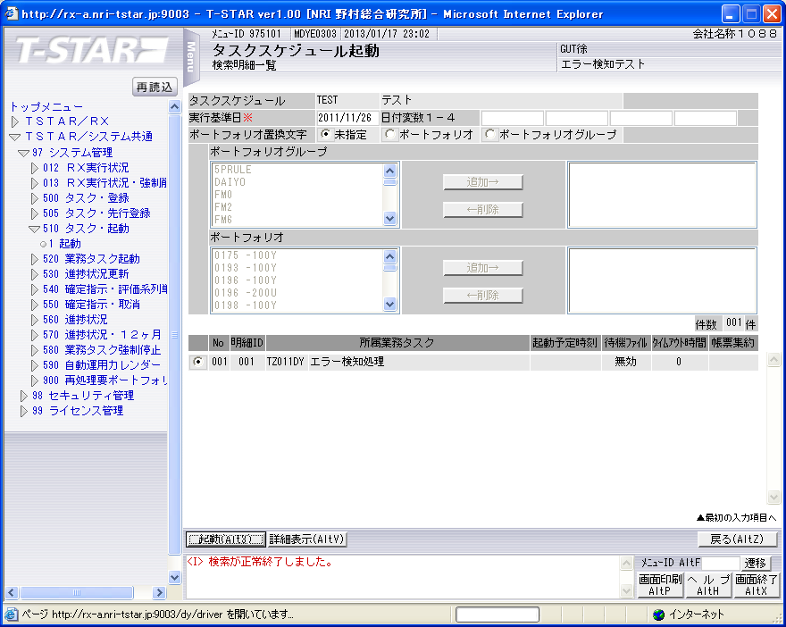

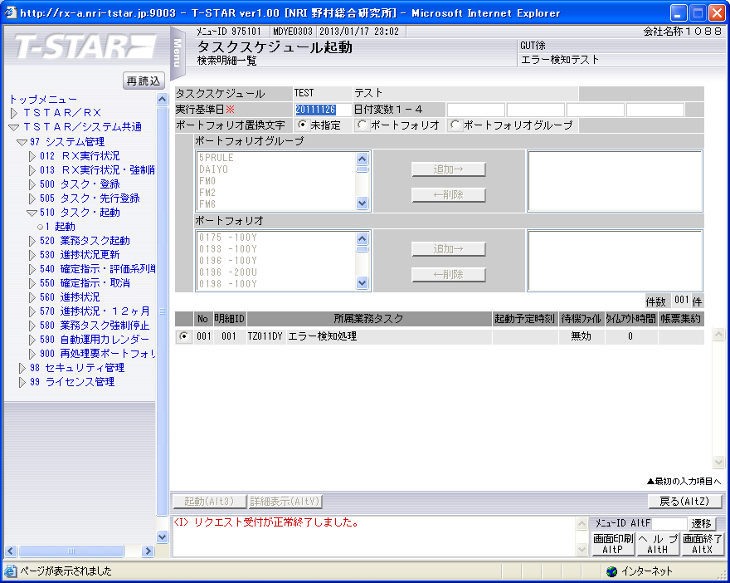

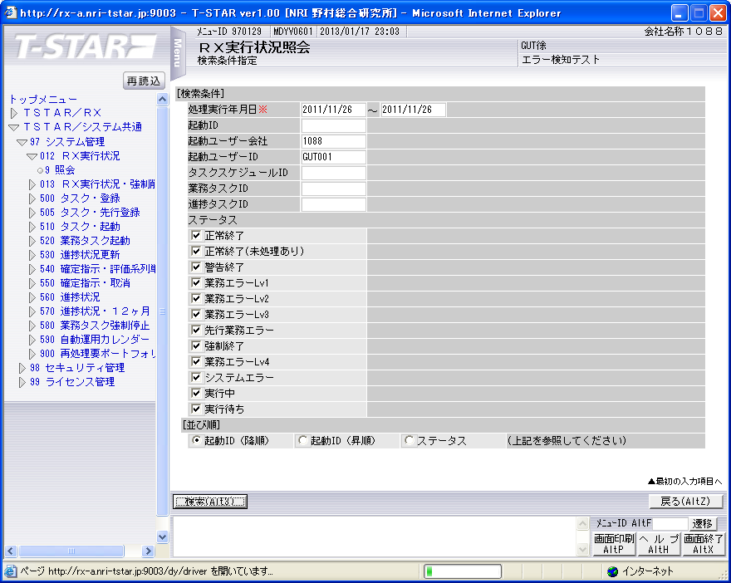

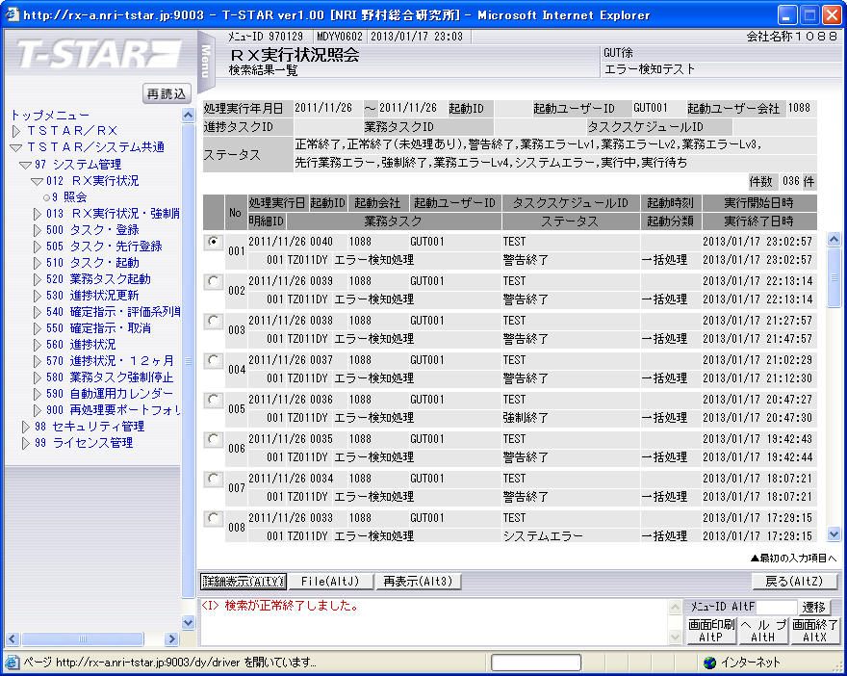

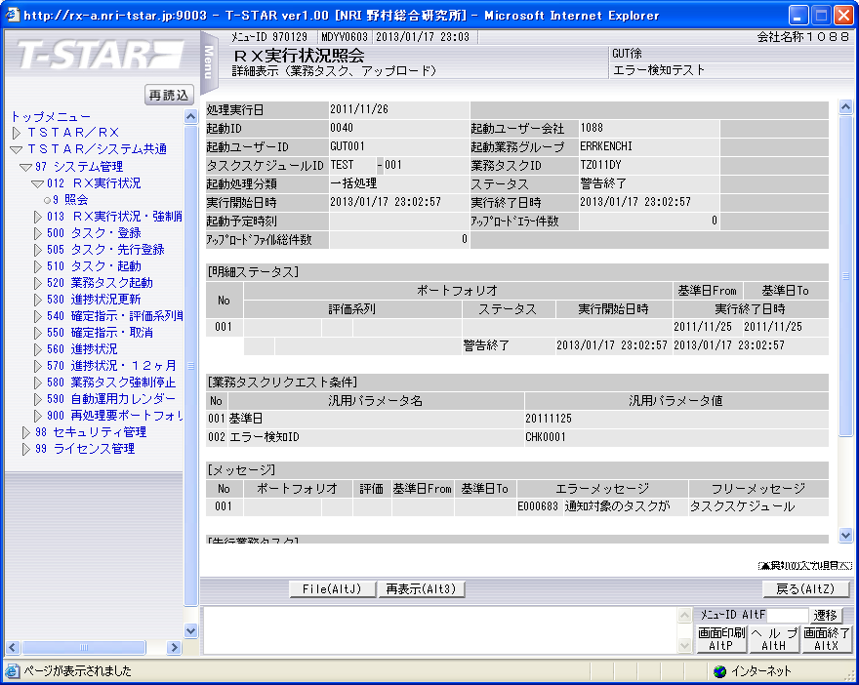

実行状況管理テーブル（TKDYAA31）
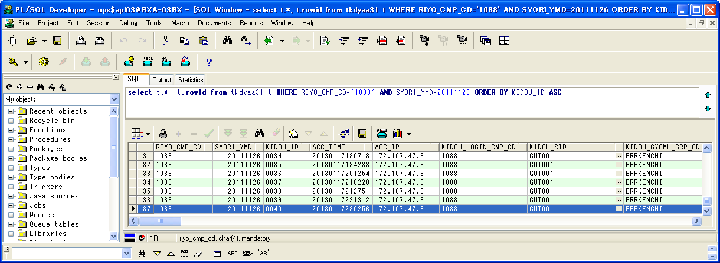

 | RIYO_CMP_CD | SYORI_YMD | KIDOU_ID | ACC_TIME | ACC_IP | KIDOU_LOGIN_CMP_CD | KIDOU_SID | KIDOU_GYOMU_GRP_CD | TSK_SCHE_KIDOU_ID | TSK_SCHE_ID | TSK_SCHE_MS_ID | GYOMU_TASK_ID | SK_TSK_SCHE_MS_ID1 | SK_TSK_SCHE_MS_ID2 | SK_TSK_SCHE_MS_ID3 | SK_TSK_SCHE_MS_ID4 | SK_TSK_SCHE_MS_ID5 | SK_TSK_SCHE_MS_ID6 | SK_TSK_SCHE_MS_ID7 | SK_TSK_SCHE_MS_ID8 | SK_TSK_SCHE_MS_ID9 | SK_TSK_SCHE_MS_ID10 | KIDOU_TIME | KIDOU_KEIRO | TAIKI_FILE_KBN | TIMEOUT_MINUTES | SYUSIN_KBN | SYUTOKUSAKI_KBN | SYUTOKU_HOUSIKI | SYUTOKU_FILE_KBN | KIDOU_SYORI_BUNRUI | JIKOU_STS | SYUSIN_STS | SYUSIN_RETRY_NUM | SYUSIN_MAX_NUM | SYUSIN_END_TIME | ITIJI_TEISHI_KBN | JIKOU_START_TIME | JIKOU_END_TIME | SHELL_END_TIME | DL_FILE_NAME | DL_FILE_KBN | AQ_TOUNYU_STS | AQ_MSG | UPLOAD_FILE_KENSU | UPLOAD_ERR_KENSU | REP_CREATE_TANI | REP_OUT_KBN | PRINTER_ID | SYUUYAKU_KBN | OYA_KIDOU_ID | DEL_KBN | UPD_DATE | UPD_LOGIN_CMP_CD | UPD_SID | UPD_PGMID | AUTO_CAL_ID | TSK_SCHE_NO | SK_TSK_SCHE_NO1 | SK_TSK_SCHE_NO2 | SK_TSK_SCHE_NO3 | SK_TSK_SCHE_NO4 | SK_TSK_SCHE_NO5 | SK_TSK_SCHE_NO6 | SK_TSK_SCHE_NO7 | SK_TSK_SCHE_NO8 | SK_TSK_SCHE_NO9 | SK_TSK_SCHE_NO10 | AQ_TOUNYU_TIME | AQ_SAITOUNYU_TIME | JIKOU_RESTART_TIME | TEISHI_UKETSUKE_TIME | TEISHI_KANRYOU_TIME | OYA_TSK_END_TIME | ROWID
37 | 1088 | 20111126 | 0040 | 20130117230256 | 172.107.47.3 | 1088 | GUT001 | ERRKENCHI | 0040 | TEST | 1 | TZ011DY | 0 | 0 | 0 | 0 | 0 | 0 | 0 | 0 | 0 | 0 |  | 1 | 0 | 0 | 0 |  |  |  | B | 200 |  | 0 | 0 |  | 0 | 20130117230257 | 20130117230257 |  | 1088_20111126_0040.zip |  | 1 |  | 0 | 0 |  |  |  | 0 |  | 0 | 2013/01/17 23:02:57 | 1088 |  | SCZY7070 |  | 0 | 0 | 0 | 0 | 0 | 0 | 0 | 0 | 0 | 0 | 0 | 20130117230256 |  |  |  |  |  | AAAohrAAHAAE+PlAAB

実行状況管理明細テーブル(TKDYAA35)
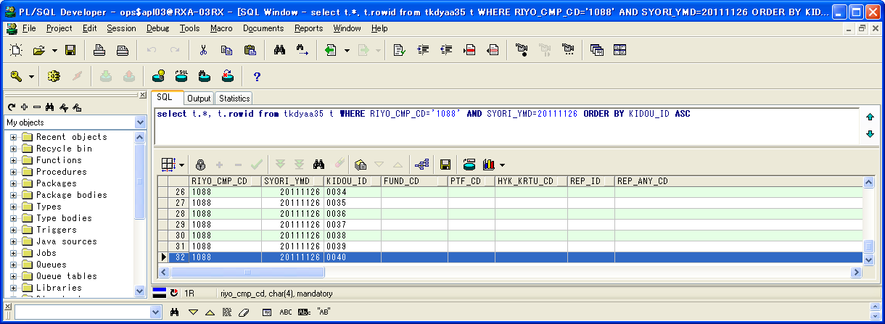

 | RIYO_CMP_CD | SYORI_YMD | KIDOU_ID | FUND_CD | PTF_CD | HYK_KRTU_CD | REP_ID | REP_ANY_CD | KJN_YMD_FROM | KJN_YMD_TO | SYORI_BANGO | GYOMU_TASK_ID | JIKOU_STS | JIKOU_START_TIME | JIKOU_END_TIME | DAT_FILE_NAME | UPD_DATE | UPD_LOGIN_CMP_CD | UPD_SID | UPD_PGMID | ROWID
32 | 1088 | 20111126 | 0040 |  |  |  |  |  | 20111125 | 20111125 | 1 | TZ011DY | 200 | 20130117230257 | 20130117230257 | 1088_20111125_0040__.dat | 2013/01/17 23:02:57 | 1088 |  | SCZY7210 | AAAohlAAGAAHbGlAAR

実行状況エラーメッセージテーブル（TKDYAA36）
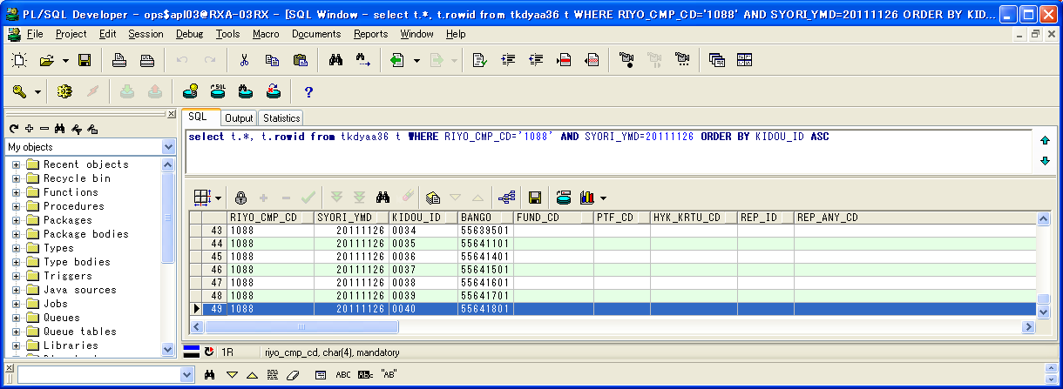

 | RIYO_CMP_CD | SYORI_YMD | KIDOU_ID | BANGO | FUND_CD | PTF_CD | HYK_KRTU_CD | REP_ID | REP_ANY_CD | KJN_YMD_FROM | KJN_YMD_TO | GYOMU_TASK_ID | MSG_ID | ERR_MSG | FREE_MSG | UPD_DATE | UPD_LOGIN_CMP_CD | UPD_SID | UPD_PGMID | ROWID
49 | 1088 | 20111126 | 0040 | 55641801 |  |  |  |  |  | 0 | 0 | TZ011DY | E000683 | 通知対象のタスクが存在します。 | タスクスケジュールID=DELTST2：業務データ削除テスト用２ タスクスケジュール明細ID=003 業務タスクID=TZ011DY：評価データ更新 実行ステータス=ファイル未到着 | 2013/01/17 23:02:57 | 1088 |  | TIDYAA36 | AAAohhAAFAANEO/AAN

シェルログ（BDYJ2001.sh.log）：
#*****************************************************************************************
#
2013/01/17 23:02:56 BDYJ2001.sh JOB-START
#
#*****************************************************************************************
#-----------------------------------------------------------------------------------------
# STEPID = 0010 START
#-----------------------------------------------------------------------------------------
2013/01/17 23:02:57 MCZY7070 Is Started.
2013/01/17 23:02:57 MCZY7070 Is Ended Normally.
RIYO_CMPCD=1088 KIJYUN_YMD=20111126 EXEC_ID=TZ011DY KIDO_ID=0040
#-----------------------------------------------------------------------------------------
# STEPID = 0010 NORMAL-END
#-----------------------------------------------------------------------------------------
#-----------------------------------------------------------------------------------------
# STEPID = 0020 START
#-----------------------------------------------------------------------------------------
2013/01/17 23:02:57 MDYJ2001 Is Started.
& INFO This is sendmsg process.
success
& INFO This is sendmsg process.
success
TKDYAA64 SELECT : 000000001
2013/01/17 23:02:57 MDYJ2001 Is Ended Normally.
RIYO_CMPCD=1088 KIJYUN_YMD=20111126 EXEC_ID=TZ011DY KIDO_ID=0040
#-----------------------------------------------------------------------------------------
# STEPID = 0020 NORMAL-END
#-----------------------------------------------------------------------------------------
#-----------------------------------------------------------------------------------------
# STEPID = 0030 START
#-----------------------------------------------------------------------------------------
2013/01/17 23:02:57 MCZY7070 Is Started.
2013/01/17 23:02:57 MCZY7070 Is Ended Normally.
RIYO_CMPCD=1088 KIJYUN_YMD=20111126 EXEC_ID=TZ011DY KIDO_ID=0040
#-----------------------------------------------------------------------------------------
# STEPID = 0030 NORMAL-END
#-----------------------------------------------------------------------------------------
#*****************************************************************************************
#
2013/01/17 23:02:57 BDYJ2001.sh JOB-NORMAL-END
#
#*****************************************************************************************

千手ログ（SpMessage.log）：
I RLSYV051 集信サーバ_RXクラウド環境A面 RLSYV051:sjANM_monBased 13-01-17 07:36:36 !RES310 リソース監視による通知です。(ノードID:RLSYV051,監視タスク名:CPU使用率(%)[UNIX],監視タスクID:10,監視対象:TOTAL(値:1(通常),しきい値:<= 98))
I RLBLV031 BLサーバ_RXクラウド環境A面 RLBLV031:sjANM_monBased 13-01-17 07:36:39 !RES310 リソース監視による通知です。(ノードID:RLBLV031,監視タスク名:CPU使用率(%)[UNIX],監視タスクID:37,監視対象:TOTAL(値:3(通常),しきい値:<= 98))
E RLBLV031 BLサーバ_RXクラウド環境A面 RLBLV031:MDYJ2001 13-01-17 11:53:34 RXAP002 <L1>2013/01/17 11:53:34 エラー通知 利用会社=1088 処理実行日=20111126 起動ID=0029 検知ID=CHK0001
E RLBLV031 BLサーバ_RXクラウド環境A面 RLBLV031:MDYJ2001 13-01-17 11:53:34 RXAP002 <L2>利用会社=1088 終了していないタスク=DELTST2-001-T4210MZ
E RLBLV031 BLサーバ_RXクラウド環境A面 RLBLV031:MDYJ2001 13-01-17 11:53:34 RXAP002 <L3>利用会社=1088 ファイル未到着タスク=DELTST1-005-T6230US
E RLBLV031 BLサーバ_RXクラウド環境A面 RLBLV031:MDYJ2001 13-01-17 11:53:34 RXAP002 <L4>利用会社=1088 エラータスク =DELTST1-004-T6220US
E RLBLV031 BLサーバ_RXクラウド環境A面 RLBLV031:MDYJ2001 13-01-17 12:26:39 RXAP002 <L1>2013/01/17 12:26:39 エラー通知 利用会社=1088 処理実行日=20111126 起動ID=0030 検知ID=CHK0001
E RLBLV031 BLサーバ_RXクラウド環境A面 RLBLV031:MDYJ2001 13-01-17 12:26:39 RXAP002 <L2>利用会社=1088 終了していないタスク=DELTST2-001-T4210MZ,DELTST1-004-T6220US
E RLBLV031 BLサーバ_RXクラウド環境A面 RLBLV031:MDYJ2001 13-01-17 12:26:39 RXAP002 <L3>利用会社=1088 ファイル未到着タスク=DELTST1-005-T6230US
E RLBLV031 BLサーバ_RXクラウド環境A面 RLBLV031:MDYJ2001 13-01-17 14:06:08 RXAP002 <L1>2013/01/17 14:06:08 エラー通知 利用会社=1088 処理実行日=20111126 起動ID=0031 検知ID=CHK0001
E RLBLV031 BLサーバ_RXクラウド環境A面 RLBLV031:MDYJ2001 13-01-17 14:06:08 RXAP002 <L2>利用会社=1088 終了していないタスク=DELTST1-004-T6220US,DELTST2-001-T4210MZ
E RLBLV031 BLサーバ_RXクラウド環境A面 RLBLV031:MDYJ2001 13-01-17 14:06:08 RXAP002 <L3>利用会社=1088 ファイル未到着タスク=DELTST1-005-T6230US
E RLBLV031 BLサーバ_RXクラウド環境A面 RLBLV031:MDYJ2001 13-01-17 18:07:21 RXAP002 <L1>2013/01/17 18:07:21 エラー通知 利用会社=1088 処理実行日=20111126 起動ID=0034 検知ID=CHK0001
E RLBLV031 BLサーバ_RXクラウド環境A面 RLBLV031:MDYJ2001 13-01-17 18:07:21 RXAP002 <L2>利用会社=1088 ファイル未到着タスク=DELTST1-005-T6230US
E RLBLV031 BLサーバ_RXクラウド環境A面 RLBLV031:MDYJ2001 13-01-17 18:07:21 RXAP002 <L3>利用会社=1088 エラータスク =DELTST2-001-T4210MZ
E RLBLV031 BLサーバ_RXクラウド環境A面 RLBLV031:MDYJ2001 13-01-17 19:42:44 RXAP002 <L1>2013/01/17 19:42:44 エラー通知 利用会社=1088 処理実行日=20111126 起動ID=0035 検知ID=CHK0001
E RLBLV031 BLサーバ_RXクラウド環境A面 RLBLV031:MDYJ2001 13-01-17 19:42:44 RXAP002 <L2>利用会社=1088 エラータスク =DELTST2-003-T4220MH
E RLBLV031 BLサーバ_RXクラウド環境A面 RLBLV031:apjdC000DY01 13-01-17 21:05:54 TBAP001 業務タスク一時停止[step:0010][rcode:1][/home/apl03/BL/log/C000/apjdC000DY01.log]
E RLBLV031 BLサーバ_RXクラウド環境A面 RLBLV031:MDYJ2001 13-01-17 21:12:30 RXAP002 <L1>2013/01/17 21:12:30 エラー通知 利用会社=1088 処理実行日=20111126 起動ID=0037 検知ID=CHK0001
E RLBLV031 BLサーバ_RXクラウド環境A面 RLBLV031:MDYJ2001 13-01-17 21:12:30 RXAP002 <L2>利用会社=1088 エラータスク =DELTST2-003-T4220MH
E RLBLV031 BLサーバ_RXクラウド環境A面 RLBLV031:apjdC000DY01 13-01-17 21:29:34 TBAP001 業務タスク一時停止[step:0010][rcode:1][/home/apl03/BL/log/C000/apjdC000DY01.log]
E RLBLV031 BLサーバ_RXクラウド環境A面 RLBLV031:MDYJ2001 13-01-17 21:47:57 RXAP002 <L1>2013/01/17 21:47:57 エラー通知 利用会社=1088 処理実行日=20111126 起動ID=0038 検知ID=CHK0001
E RLBLV031 BLサーバ_RXクラウド環境A面 RLBLV031:MDYJ2001 13-01-17 21:47:57 RXAP002 <L2>利用会社=1088 エラータスク =DELTST2-003-T4220MH
E RLBLV031 BLサーバ_RXクラウド環境A面 RLBLV031:MDYJ2001 13-01-17 22:13:14 RXAP002 <L1>2013/01/17 22:13:14 エラー通知 利用会社=1088 処理実行日=20111126 起動ID=0039 検知ID=CHK0001
E RLBLV031 BLサーバ_RXクラウド環境A面 RLBLV031:MDYJ2001 13-01-17 22:13:14 RXAP002 <L2>利用会社=1088 終了していないタスク=DELTST2-003-T4220MH
E RLBLV031 BLサーバ_RXクラウド環境A面 RLBLV031:MDYJ2001 13-01-17 23:02:57 RXAP002 <L1>2013/01/17 23:02:57 エラー通知 利用会社=1088 処理実行日=20111126 起動ID=0040 検知ID=CHK0001
E RLBLV031 BLサーバ_RXクラウド環境A面 RLBLV031:MDYJ2001 13-01-17 23:02:57 RXAP002 <L2>利用会社=1088 ファイル未到着タスク=DELTST2-003-T4220MH

検証物２１
実施前のDB状況：
エラー検知ステータスマスタテーブル（TKDYAA63）

 | RIYO_CMP_CD | ERR_KENCHI_STS | UPD_DATE | UPD_LOGIN_CMP_CD | UPD_SID | UPD_PGMID | ROWID
1 | 1088 | 150 | 2011/01/01 | 1088 |  |  | AAAvBVAAOAAMjWUAAK
2 | 1088 | 200 | 2011/01/01 | 1088 |  |  | AAAvBVAAOAAMjWUAAJ
3 | 1088 | 270 | 2011/01/01 | 1088 |  |  | AAAvBVAAOAAMjWUAAI
4 | 1088 | 275 | 2011/01/01 | 1088 |  |  | AAAvBVAAOAAMjWUAAH
5 | 1088 | 280 | 2011/01/01 | 1088 |  |  | AAAvBVAAOAAMjWUAAG
6 | 1088 | 600 | 2011/01/01 | 1088 |  |  | AAAvBVAAOAAMjWUAAF
7 | 1088 | 650 | 2011/01/01 | 1088 |  |  | AAAvBVAAOAAMjWUAAA
8 | 4999 | 280 | 2011/01/01 | 4999 |  |  | AAAvBVAAOAAMjWUAAD
9 | 4999 | 290 | 2011/01/01 | 4999 |  |  | AAAvBVAAOAAMjWUAAE
10 | 4999 | 375 | 2011/01/01 | 4999 |  |  | AAAvBVAAOAAMjWYAAG
11 | 4999 | 400 | 2011/01/01 | 4999 |  |  | AAAvBVAAOAAMjWYAAA
12 | 4999 | 600 | 2011/01/01 | 4999 |  |  | AAAvBVAAOAAMjWUAAC
13 | 4999 | 650 | 2011/01/01 | 4999 |  |  | AAAvBVAAOAAMjWUAAB

エラー検知対象タスクマスタテーブル（TKDYAA64）
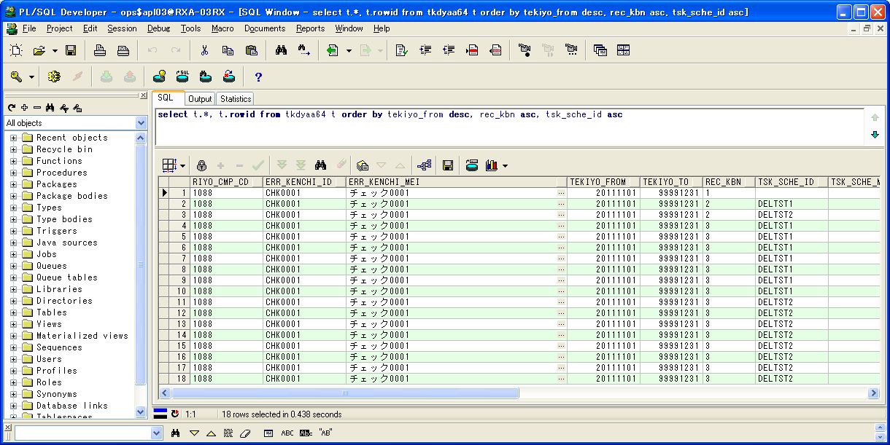

 | RIYO_CMP_CD | ERR_KENCHI_ID | ERR_KENCHI_MEI | TEKIYO_FROM | TEKIYO_TO | REC_KBN | TSK_SCHE_ID | TSK_SCHE_MS_ID | GYOMU_TASK_ID | YOBI1 | YOBI2 | YOBI3 | YOBI4 | YOBI5 | UPD_DATE | UPD_LOGIN_CMP_CD | UPD_SID | UPD_PGMID | ROWID
1 | 1088 | CHK0001 | チェック0001 | 20111101 | 99991231 | 1 |  | 0 |  |  |  |  |  |  | 2013/01/01 | 1088 |  |  | AAAvBXAAFAAEVToAAJ
2 | 1088 | CHK0001 | チェック0001 | 20111101 | 99991231 | 2 | DELTST1 | 0 |  |  |  |  |  |  | 2013/01/01 | 1088 |  |  | AAAvBXAAFAAEVToAAK
3 | 1088 | CHK0001 | チェック0001 | 20111101 | 99991231 | 2 | DELTST2 | 0 |  |  |  |  |  |  | 2013/01/01 | 1088 |  |  | AAAvBXAAFAAEVToAAB
4 | 1088 | CHK0001 | チェック0001 | 20111101 | 99991231 | 3 | DELTST1 | 1 | T4210MZ |  |  |  |  |  | 2013/01/01 | 1088 |  |  | AAAvBXAAFAAEVTkAAE
5 | 1088 | CHK0001 | チェック0001 | 20111101 | 99991231 | 3 | DELTST1 | 2 | T4220MH |  |  |  |  |  | 2013/01/01 | 1088 |  |  | AAAvBXAAFAAEVTkAAD
6 | 1088 | CHK0001 | チェック0001 | 20111101 | 99991231 | 3 | DELTST1 | 3 | T6210US |  |  |  |  |  | 2013/01/01 | 1088 |  |  | AAAvBXAAFAAEVTkAAC
7 | 1088 | CHK0001 | チェック0001 | 20111101 | 99991231 | 3 | DELTST1 | 7 | T6220US |  |  |  |  |  | 2013/01/01 | 1088 |  |  | AAAvBXAAFAAEVTkAAA
8 | 1088 | CHK0001 | チェック0001 | 20111101 | 99991231 | 3 | DELTST1 | 6 | T6220US |  |  |  |  |  | 2013/01/01 | 1088 |  |  | AAAvBXAAFAAEVTkAAB
9 | 1088 | CHK0001 | チェック0001 | 20111101 | 99991231 | 3 | DELTST1 | 4 | T6220US |  |  |  |  |  | 2013/01/01 | 1088 |  |  | AAAvBXAAFAAEVTkAAO
10 | 1088 | CHK0001 | チェック0001 | 20111101 | 99991231 | 3 | DELTST1 | 5 | T6230US |  |  |  |  |  | 2013/01/01 | 1088 |  |  | AAAvBXAAFAAEVTkAAN
11 | 1088 | CHK0001 | チェック0001 | 20111101 | 99991231 | 3 | DELTST2 | 3 | T4220MH |  |  |  |  |  | 2013/01/01 | 1088 |  |  | AAAvBXAAFAAEVTkAAK
12 | 1088 | CHK0001 | チェック0001 | 20111101 | 99991231 | 3 | DELTST2 | 2 | T4210MZ |  |  |  |  |  | 2013/01/01 | 1088 |  |  | AAAvBXAAFAAEVTkAAL
13 | 1088 | CHK0001 | チェック0001 | 20111101 | 99991231 | 3 | DELTST2 | 1 | T4210MZ |  |  |  |  |  | 2013/01/01 | 1088 |  |  | AAAvBXAAFAAEVTkAAM
14 | 1088 | CHK0001 | チェック0001 | 20111101 | 99991231 | 3 | DELTST2 | 7 | T6220US |  |  |  |  |  | 2013/01/01 | 1088 |  |  | AAAvBXAAFAAEVTkAAG
15 | 1088 | CHK0001 | チェック0001 | 20111101 | 99991231 | 3 | DELTST2 | 8 | T6220US |  |  |  |  |  | 2013/01/01 | 1088 |  |  | AAAvBXAAFAAEVTkAAF
16 | 1088 | CHK0001 | チェック0001 | 20111101 | 99991231 | 3 | DELTST2 | 4 | T4220MH |  |  |  |  |  | 2013/01/01 | 1088 |  |  | AAAvBXAAFAAEVTkAAJ
17 | 1088 | CHK0001 | チェック0001 | 20111101 | 99991231 | 3 | DELTST2 | 5 | T6210US |  |  |  |  |  | 2013/01/01 | 1088 |  |  | AAAvBXAAFAAEVTkAAI
18 | 1088 | CHK0001 | チェック0001 | 20111101 | 99991231 | 3 | DELTST2 | 6 | T6210US |  |  |  |  |  | 2013/01/01 | 1088 |  |  | AAAvBXAAFAAEVTkAAH

実行状況管理テーブル（TKDYAA31）

 | RIYO_CMP_CD | SYORI_YMD | KIDOU_ID | ACC_TIME | ACC_IP | KIDOU_LOGIN_CMP_CD | KIDOU_SID | KIDOU_GYOMU_GRP_CD | TSK_SCHE_KIDOU_ID | TSK_SCHE_ID | TSK_SCHE_MS_ID | GYOMU_TASK_ID | SK_TSK_SCHE_MS_ID1 | SK_TSK_SCHE_MS_ID2 | SK_TSK_SCHE_MS_ID3 | SK_TSK_SCHE_MS_ID4 | SK_TSK_SCHE_MS_ID5 | SK_TSK_SCHE_MS_ID6 | SK_TSK_SCHE_MS_ID7 | SK_TSK_SCHE_MS_ID8 | SK_TSK_SCHE_MS_ID9 | SK_TSK_SCHE_MS_ID10 | KIDOU_TIME | KIDOU_KEIRO | TAIKI_FILE_KBN | TIMEOUT_MINUTES | SYUSIN_KBN | SYUTOKUSAKI_KBN | SYUTOKU_HOUSIKI | SYUTOKU_FILE_KBN | KIDOU_SYORI_BUNRUI | JIKOU_STS | SYUSIN_STS | SYUSIN_RETRY_NUM | SYUSIN_MAX_NUM | SYUSIN_END_TIME | ITIJI_TEISHI_KBN | JIKOU_START_TIME | JIKOU_END_TIME | SHELL_END_TIME | DL_FILE_NAME | DL_FILE_KBN | AQ_TOUNYU_STS | AQ_MSG | UPLOAD_FILE_KENSU | UPLOAD_ERR_KENSU | REP_CREATE_TANI | REP_OUT_KBN | PRINTER_ID | SYUUYAKU_KBN | OYA_KIDOU_ID | DEL_KBN | UPD_DATE | UPD_LOGIN_CMP_CD | UPD_SID | UPD_PGMID | AUTO_CAL_ID | TSK_SCHE_NO | SK_TSK_SCHE_NO1 | SK_TSK_SCHE_NO2 | SK_TSK_SCHE_NO3 | SK_TSK_SCHE_NO4 | SK_TSK_SCHE_NO5 | SK_TSK_SCHE_NO6 | SK_TSK_SCHE_NO7 | SK_TSK_SCHE_NO8 | SK_TSK_SCHE_NO9 | SK_TSK_SCHE_NO10 | AQ_TOUNYU_TIME | AQ_SAITOUNYU_TIME | JIKOU_RESTART_TIME | TEISHI_UKETSUKE_TIME | TEISHI_KANRYOU_TIME | OYA_TSK_END_TIME | ROWID
1 | 1088 | 20111125 | 0100 | 20120626115328 | 172.128.67.37 | 1088 | BTH001 | DELTEST | 0022 | DELTST1 | 4 | T6220US | 3 | 0 | 0 | 0 | 0 | 0 | 0 | 0 | 0 | 0 |  | 1 | 0 | 0 | 0 |  |  |  | B | 270 |  | 0 | 0 |  | 0 |  |  |  | 1088_20110425_0025.zip |  | 1 |  | 0 | 0 |  |  |  | 0 |  | 0 | 2012/06/26 12:01:21 | 1088 | NRISYS | MDYJ2001 |  | 0 | 0 | 0 | 0 | 0 | 0 | 0 | 0 | 0 | 0 | 0 | 20120626120006 |  |  |  |  |  | AAAohrAAHAAE+G3AAA
2 | 1088 | 20111125 | 0101 | 20120626115328 | 172.128.67.37 | 1088 | BTH001 | DELTEST | 0022 | DELTST1 | 5 | T6230US | 4 | 0 | 0 | 0 | 0 | 0 | 0 | 0 | 0 | 0 |  | 1 | 0 | 0 | 0 |  |  |  | B | 280 |  | 0 | 0 |  | 0 |  |  |  | 1088_20110425_0026.zip |  | 1 |  | 0 | 0 |  |  |  | 0 |  | 0 | 2012/06/26 12:02:01 | 1088 | NRISYS | MDYJ2001 |  | 0 | 0 | 0 | 0 | 0 | 0 | 0 | 0 | 0 | 0 | 0 | 20120626120123 |  |  |  |  |  | AAAohrAAHAAE+G7AAA
3 | 1088 | 20111125 | 0102 | 20120626123049 | 172.128.67.37 | 1088 | BTH001 | DELTEST | 0023 | DELTST2 | 1 | T4210MZ | 0 | 0 | 0 | 0 | 0 | 0 | 0 | 0 | 0 | 0 |  | 1 | 0 | 0 | 0 |  |  |  | B | 150 |  | 0 | 0 |  | 0 |  |  |  | 1088_20110425_0027.zip |  | 1 |  | 0 | 0 |  |  |  | 0 |  | 0 | 2012/06/26 12:31:32 | 1088 | NRISYS | MDYJ2001 |  | 0 | 0 | 0 | 0 | 0 | 0 | 0 | 0 | 0 | 0 | 0 | 20120626123053 |  |  |  |  |  | AAAohrAAHAAE+OqAAA
4 | 1088 | 20111125 | 0103 | 20120626123049 | 172.128.67.37 | 1088 | BTH001 | DELTEST | 0022 | DELTST2 | 2 | T4210MZ | 0 | 0 | 0 | 0 | 0 | 0 | 0 | 0 | 0 | 0 |  | 1 | 0 | 0 | 0 |  |  |  | B | 200 |  | 0 | 0 |  | 0 |  |  |  | 1088_20110425_0025.zip |  | 1 |  | 0 | 0 |  |  |  | 0 |  | 0 | 2012/06/26 12:01:21 | 1088 | NRISYS | MDYJ2001 |  | 0 | 0 | 0 | 0 | 0 | 0 | 0 | 0 | 0 | 0 | 0 | 20120626120006 |  |  |  |  |  | AAAohrAAHAAE+PzAAB
5 | 1088 | 20111125 | 0104 | 20120626123049 | 172.128.67.37 | 1088 | BTH001 | DELTEST | 0022 | DELTST2 | 3 | T4220MH | 1 | 0 | 0 | 0 | 0 | 0 | 0 | 0 | 0 | 0 |  | 1 | 0 | 0 | 0 |  |  |  | B | 280 |  | 0 | 0 |  | 0 |  |  |  | 1088_20110425_0026.zip |  | 1 |  | 0 | 0 |  |  |  | 0 |  | 0 | 2012/06/26 12:02:01 | 1088 | NRISYS | MDYJ2001 |  | 0 | 0 | 0 | 0 | 0 | 0 | 0 | 0 | 0 | 0 | 0 | 20120626120123 |  |  |  |  |  | AAAohrAAHAAE+PzAAA
6 | 1088 | 20111125 | 0105 | 20120626123049 | 172.128.67.37 | 1088 | BTH001 | DELTEST | 0023 | DELTST2 | 4 | T4220MH | 2 | 0 | 0 | 0 | 0 | 0 | 0 | 0 | 0 | 0 |  | 1 | 0 | 0 | 0 |  |  |  | B | 280 |  | 0 | 0 |  | 0 |  |  |  | 1088_20110425_0027.zip |  | 1 |  | 0 | 0 |  |  |  | 0 |  | 0 | 2012/06/26 12:31:32 | 1088 | NRISYS | MDYJ2001 |  | 0 | 0 | 0 | 0 | 0 | 0 | 0 | 0 | 0 | 0 | 0 | 20120626123053 |  |  |  |  |  | AAAohrAAHAAE+P3AAA
7 | 1088 | 20111125 | 0106 | 20120626123049 | 172.128.67.37 | 1088 | BTH001 | DELTEST | 0023 | DELTST2 | 5 | T6210US | 3 | 0 | 0 | 0 | 0 | 0 | 0 | 0 | 0 | 0 |  | 1 | 0 | 0 | 0 |  |  |  | B | 280 |  | 0 | 0 |  | 0 |  |  |  | 1088_20110425_0025.zip |  | 1 |  | 0 | 0 |  |  |  | 0 |  | 0 | 2012/06/26 12:01:21 | 1088 | NRISYS | MDYJ2001 |  | 0 | 0 | 0 | 0 | 0 | 0 | 0 | 0 | 0 | 0 | 0 | 20120626120006 |  |  |  |  |  | AAAohrAAHAAE+PvAAB
8 | 1088 | 20111125 | 0107 | 20120626123049 | 172.128.67.37 | 1088 | BTH001 | DELTEST | 0023 | DELTST2 | 6 | T6210US | 4 | 0 | 0 | 0 | 0 | 0 | 0 | 0 | 0 | 0 |  | 1 | 0 | 0 | 0 |  |  |  | B | 280 |  | 0 | 0 |  | 0 |  |  |  | 1088_20110425_0026.zip |  | 1 |  | 0 | 0 |  |  |  | 0 |  | 0 | 2012/06/26 12:02:01 | 1088 | NRISYS | MDYJ2001 |  | 0 | 0 | 0 | 0 | 0 | 0 | 0 | 0 | 0 | 0 | 0 | 20120626120123 |  |  |  |  |  | AAAohrAAHAAE+PvAAA
9 | 1088 | 20111125 | 0108 | 20120626123049 | 172.128.67.37 | 1088 | BTH001 | DELTEST | 0023 | DELTST2 | 7 | T6220US | 5 | 0 | 0 | 0 | 0 | 0 | 0 | 0 | 0 | 0 |  | 1 | 0 | 0 | 0 |  |  |  | B | 280 |  | 0 | 0 |  | 0 |  |  |  | 1088_20110425_0027.zip |  | 1 |  | 0 | 0 |  |  |  | 0 |  | 0 | 2012/06/26 12:31:32 | 1088 | NRISYS | MDYJ2001 |  | 0 | 0 | 0 | 0 | 0 | 0 | 0 | 0 | 0 | 0 | 0 | 20120626123053 |  |  |  |  |  | AAAohrAAHAAE+PrAAB
10 | 1088 | 20111125 | 0109 | 20120626123049 | 172.128.67.37 | 1088 | BTH001 | DELTEST | 0023 | DELTST2 | 8 | T6220US | 6 | 0 | 0 | 0 | 0 | 0 | 0 | 0 | 0 | 0 |  | 1 | 0 | 0 | 0 |  |  |  | B | 280 |  | 0 | 0 |  | 0 |  |  |  | 1088_20110425_0025.zip |  | 1 |  | 0 | 0 |  |  |  | 0 |  | 0 | 2012/06/26 12:01:21 | 1088 | NRISYS | MDYJ2001 |  | 0 | 0 | 0 | 0 | 0 | 0 | 0 | 0 | 0 | 0 | 0 | 20120626120006 |  |  |  |  |  | AAAohrAAHAAE+PrAAA
11 | 1088 | 20111125 | 0110 | 20120626123049 | 172.128.67.37 | 1088 | BTH001 | DELTEST | 0022 | DELTST1 | 1 | T4210MZ | 0 | 0 | 0 | 0 | 0 | 0 | 0 | 0 | 0 | 0 |  | 1 | 0 | 0 | 0 |  |  |  | B | 280 |  | 0 | 0 |  | 0 |  |  |  | 1088_20110425_0026.zip |  | 1 |  | 0 | 0 |  |  |  | 0 |  | 0 | 2012/06/26 12:02:01 | 1088 | NRISYS | MDYJ2001 |  | 0 | 0 | 0 | 0 | 0 | 0 | 0 | 0 | 0 | 0 | 0 | 20120626120123 |  |  |  |  |  | AAAohrAAHAAE+PnAAB
12 | 1088 | 20111125 | 0111 | 20120626123049 | 172.128.67.37 | 1088 | BTH001 | DELTEST | 0022 | DELTST1 | 2 | T4220MH | 1 | 0 | 0 | 0 | 0 | 0 | 0 | 0 | 0 | 0 |  | 1 | 0 | 0 | 0 |  |  |  | B | 280 |  | 0 | 0 |  | 0 |  |  |  | 1088_20110425_0027.zip |  | 1 |  | 0 | 0 |  |  |  | 0 |  | 0 | 2012/06/26 12:31:32 | 1088 | NRISYS | MDYJ2001 |  | 0 | 0 | 0 | 0 | 0 | 0 | 0 | 0 | 0 | 0 | 0 | 20120626123053 |  |  |  |  |  | AAAohrAAHAAE+PnAAA
13 | 1088 | 20111125 | 0112 | 20120626123049 | 172.128.67.37 | 1088 | BTH001 | DELTEST | 0022 | DELTST1 | 3 | T6210US | 2 | 0 | 0 | 0 | 0 | 0 | 0 | 0 | 0 | 0 |  | 1 | 0 | 0 | 0 |  |  |  | B | 280 |  | 0 | 0 |  | 0 |  |  |  | 1088_20110425_0025.zip |  | 1 |  | 0 | 0 |  |  |  | 0 |  | 0 | 2012/06/26 12:01:21 | 1088 | NRISYS | MDYJ2001 |  | 0 | 0 | 0 | 0 | 0 | 0 | 0 | 0 | 0 | 0 | 0 | 20120626120006 |  |  |  |  |  | AAAohrAAHAAE+PjAAB
14 | 1088 | 20111125 | 0113 | 20120626123049 | 172.128.67.37 | 1088 | BTH001 | DELTEST | 0022 | DELTST1 | 6 | T6220US | 5 | 0 | 0 | 0 | 0 | 0 | 0 | 0 | 0 | 0 |  | 1 | 0 | 0 | 0 |  |  |  | B | 280 |  | 0 | 0 |  | 0 |  |  |  | 1088_20110425_0026.zip |  | 1 |  | 0 | 0 |  |  |  | 0 |  | 0 | 2012/06/26 12:02:01 | 1088 | NRISYS | MDYJ2001 |  | 0 | 0 | 0 | 0 | 0 | 0 | 0 | 0 | 0 | 0 | 0 | 20120626120123 |  |  |  |  |  | AAAohrAAHAAE+PjAAA
15 | 1088 | 20111125 | 0114 | 20120626123049 | 172.128.67.37 | 1088 | BTH001 | DELTEST | 0022 | DELTST1 | 7 | T6220US | 6 | 0 | 0 | 0 | 0 | 0 | 0 | 0 | 0 | 0 |  | 1 | 0 | 0 | 0 |  |  |  | B | 650 |  | 0 | 0 |  | 0 |  |  |  | 1088_20110425_0027.zip |  | 1 |  | 0 | 0 |  |  |  | 0 |  | 0 | 2012/06/26 12:31:32 | 1088 | NRISYS | MDYJ2001 |  | 0 | 0 | 0 | 0 | 0 | 0 | 0 | 0 | 0 | 0 | 0 | 20120626123053 |  |  |  |  |  | AAAohrAAHAAE+OfAAB









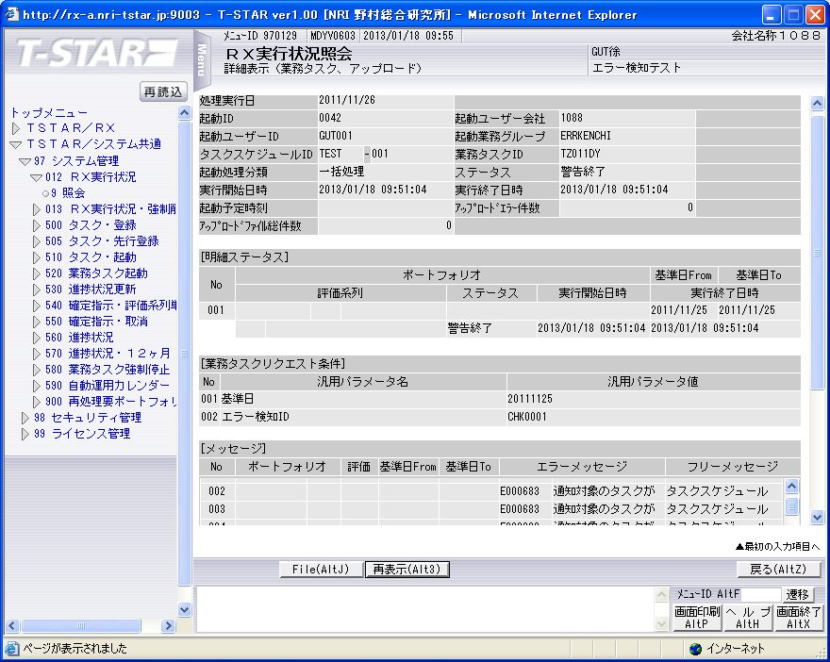

実行状況管理テーブル（TKDYAA31）
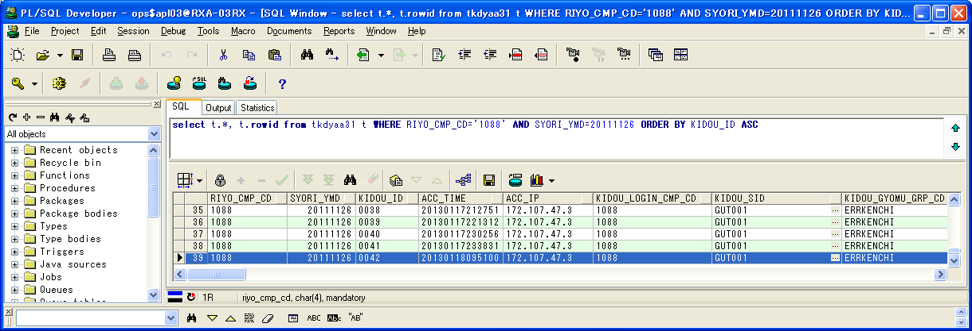

 | RIYO_CMP_CD | SYORI_YMD | KIDOU_ID | ACC_TIME | ACC_IP | KIDOU_LOGIN_CMP_CD | KIDOU_SID | KIDOU_GYOMU_GRP_CD | TSK_SCHE_KIDOU_ID | TSK_SCHE_ID | TSK_SCHE_MS_ID | GYOMU_TASK_ID | SK_TSK_SCHE_MS_ID1 | SK_TSK_SCHE_MS_ID2 | SK_TSK_SCHE_MS_ID3 | SK_TSK_SCHE_MS_ID4 | SK_TSK_SCHE_MS_ID5 | SK_TSK_SCHE_MS_ID6 | SK_TSK_SCHE_MS_ID7 | SK_TSK_SCHE_MS_ID8 | SK_TSK_SCHE_MS_ID9 | SK_TSK_SCHE_MS_ID10 | KIDOU_TIME | KIDOU_KEIRO | TAIKI_FILE_KBN | TIMEOUT_MINUTES | SYUSIN_KBN | SYUTOKUSAKI_KBN | SYUTOKU_HOUSIKI | SYUTOKU_FILE_KBN | KIDOU_SYORI_BUNRUI | JIKOU_STS | SYUSIN_STS | SYUSIN_RETRY_NUM | SYUSIN_MAX_NUM | SYUSIN_END_TIME | ITIJI_TEISHI_KBN | JIKOU_START_TIME | JIKOU_END_TIME | SHELL_END_TIME | DL_FILE_NAME | DL_FILE_KBN | AQ_TOUNYU_STS | AQ_MSG | UPLOAD_FILE_KENSU | UPLOAD_ERR_KENSU | REP_CREATE_TANI | REP_OUT_KBN | PRINTER_ID | SYUUYAKU_KBN | OYA_KIDOU_ID | DEL_KBN | UPD_DATE | UPD_LOGIN_CMP_CD | UPD_SID | UPD_PGMID | AUTO_CAL_ID | TSK_SCHE_NO | SK_TSK_SCHE_NO1 | SK_TSK_SCHE_NO2 | SK_TSK_SCHE_NO3 | SK_TSK_SCHE_NO4 | SK_TSK_SCHE_NO5 | SK_TSK_SCHE_NO6 | SK_TSK_SCHE_NO7 | SK_TSK_SCHE_NO8 | SK_TSK_SCHE_NO9 | SK_TSK_SCHE_NO10 | AQ_TOUNYU_TIME | AQ_SAITOUNYU_TIME | JIKOU_RESTART_TIME | TEISHI_UKETSUKE_TIME | TEISHI_KANRYOU_TIME | OYA_TSK_END_TIME | ROWID
39 | 1088 | 20111126 | 0042 | 20130118095100 | 172.107.47.3 | 1088 | GUT001 | ERRKENCHI | 0042 | TEST | 1 | TZ011DY | 0 | 0 | 0 | 0 | 0 | 0 | 0 | 0 | 0 | 0 |  | 1 | 0 | 0 | 0 |  |  |  | B | 200 |  | 0 | 0 |  | 0 | 20130118095104 | 20130118095104 |  | 1088_20111126_0042.zip |  | 1 |  | 0 | 0 |  |  |  | 0 |  | 0 | 2013/01/18 9:51:04 | 1088 |  | SCZY7070 |  | 0 | 0 | 0 | 0 | 0 | 0 | 0 | 0 | 0 | 0 | 0 | 20130118095103 |  |  |  |  |  | AAAohrAAHAAE+PpAAB

実行状況管理明細テーブル(TKDYAA35)
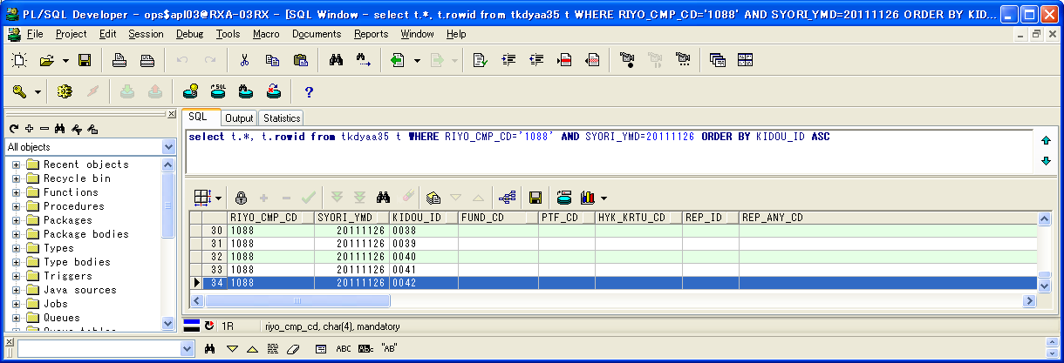

 | RIYO_CMP_CD | SYORI_YMD | KIDOU_ID | FUND_CD | PTF_CD | HYK_KRTU_CD | REP_ID | REP_ANY_CD | KJN_YMD_FROM | KJN_YMD_TO | SYORI_BANGO | GYOMU_TASK_ID | JIKOU_STS | JIKOU_START_TIME | JIKOU_END_TIME | DAT_FILE_NAME | UPD_DATE | UPD_LOGIN_CMP_CD | UPD_SID | UPD_PGMID | ROWID
34 | 1088 | 20111126 | 0042 |  |  |  |  |  | 20111125 | 20111125 | 1 | TZ011DY | 200 | 20130118095104 | 20130118095104 | 1088_20111125_0042__.dat | 2013/01/18 9:51:04 | 1088 |  | SCZY7210 | AAAohlAAGAAHbGlAAT

実行状況エラーメッセージテーブル（TKDYAA36）
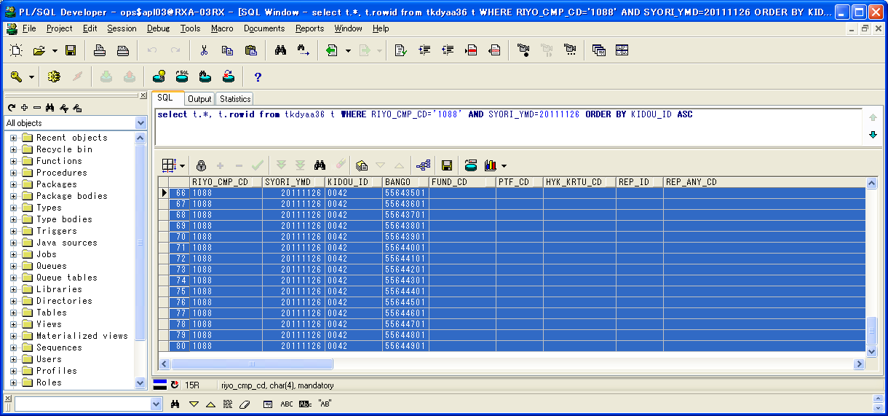

 | RIYO_CMP_CD | SYORI_YMD | KIDOU_ID | BANGO | FUND_CD | PTF_CD | HYK_KRTU_CD | REP_ID | REP_ANY_CD | KJN_YMD_FROM | KJN_YMD_TO | GYOMU_TASK_ID | MSG_ID | ERR_MSG | FREE_MSG | UPD_DATE | UPD_LOGIN_CMP_CD | UPD_SID | UPD_PGMID | ROWID
66 | 1088 | 20111126 | 0042 | 55643501 |  |  |  |  |  | 0 | 0 | TZ011DY | E000683 | 通知対象のタスクが存在します。 | タスクスケジュールID=DELTST1：業務データ削除テスト用１ タスクスケジュール明細ID=001 業務タスクID=TZ011DY：残高・損益データ更新 実行ステータス=ファイル未到着 | 2013/01/18 9:51:04 | 1088 |  | TIDYAA36 | AAAohhAAFAANEPPAAA
67 | 1088 | 20111126 | 0042 | 55643601 |  |  |  |  |  | 0 | 0 | TZ011DY | E000683 | 通知対象のタスクが存在します。 | タスクスケジュールID=DELTST1：業務データ削除テスト用１ タスクスケジュール明細ID=002 業務タスクID=TZ011DY：評価データ更新 実行ステータス=ファイル未到着 | 2013/01/18 9:51:04 | 1088 |  | TIDYAA36 | AAAohhAAFAANEPPAAB
68 | 1088 | 20111126 | 0042 | 55643701 |  |  |  |  |  | 0 | 0 | TZ011DY | E000683 | 通知対象のタスクが存在します。 | タスクスケジュールID=DELTST1：業務データ削除テスト用１ タスクスケジュール明細ID=003 業務タスクID=TZ011DY：運用成果取引データ更新 実行ステータス=ファイル未到着 | 2013/01/18 9:51:04 | 1088 |  | TIDYAA36 | AAAohhAAFAANEPPAAC
69 | 1088 | 20111126 | 0042 | 55643801 |  |  |  |  |  | 0 | 0 | TZ011DY | E000683 | 通知対象のタスクが存在します。 | タスクスケジュールID=DELTST1：業務データ削除テスト用１ タスクスケジュール明細ID=004 業務タスクID=TZ011DY：運用成果残高データ更新 実行ステータス=業務エラーLv1 | 2013/01/18 9:51:04 | 1088 |  | TIDYAA36 | AAAohhAAFAANEPPAAD
70 | 1088 | 20111126 | 0042 | 55643901 |  |  |  |  |  | 0 | 0 | TZ011DY | E000683 | 通知対象のタスクが存在します。 | タスクスケジュールID=DELTST1：業務データ削除テスト用１ タスクスケジュール明細ID=005 業務タスクID=TZ011DY：運用成果集計データ更新 実行ステータス=ファイル未到着 | 2013/01/18 9:51:04 | 1088 |  | TIDYAA36 | AAAohhAAFAANEPPAAE
71 | 1088 | 20111126 | 0042 | 55644001 |  |  |  |  |  | 0 | 0 | TZ011DY | E000683 | 通知対象のタスクが存在します。 | タスクスケジュールID=DELTST1：業務データ削除テスト用１ タスクスケジュール明細ID=006 業務タスクID=TZ011DY：運用成果残高データ更新 実行ステータス=ファイル未到着 | 2013/01/18 9:51:04 | 1088 |  | TIDYAA36 | AAAohhAAFAANEPPAAF
72 | 1088 | 20111126 | 0042 | 55644101 |  |  |  |  |  | 0 | 0 | TZ011DY | E000683 | 通知対象のタスクが存在します。 | タスクスケジュールID=DELTST1：業務データ削除テスト用１ タスクスケジュール明細ID=007 業務タスクID=TZ011DY：運用成果残高データ更新 実行ステータス=実行待ち | 2013/01/18 9:51:04 | 1088 |  | TIDYAA36 | AAAohhAAFAANEPPAAG
73 | 1088 | 20111126 | 0042 | 55644201 |  |  |  |  |  | 0 | 0 | TZ011DY | E000683 | 通知対象のタスクが存在します。 | タスクスケジュールID=DELTST2：業務データ削除テスト用２ タスクスケジュール明細ID=001 業務タスクID=TZ011DY：残高・損益データ更新 実行ステータス=正常終了(未処理あり) | 2013/01/18 9:51:04 | 1088 |  | TIDYAA36 | AAAohhAAFAANEPPAAH
74 | 1088 | 20111126 | 0042 | 55644301 |  |  |  |  |  | 0 | 0 | TZ011DY | E000683 | 通知対象のタスクが存在します。 | タスクスケジュールID=DELTST2：業務データ削除テスト用２ タスクスケジュール明細ID=002 業務タスクID=TZ011DY：残高・損益データ更新 実行ステータス=警告終了 | 2013/01/18 9:51:04 | 1088 |  | TIDYAA36 | AAAohhAAFAANEPPAAI
75 | 1088 | 20111126 | 0042 | 55644401 |  |  |  |  |  | 0 | 0 | TZ011DY | E000683 | 通知対象のタスクが存在します。 | タスクスケジュールID=DELTST2：業務データ削除テスト用２ タスクスケジュール明細ID=003 業務タスクID=TZ011DY：評価データ更新 実行ステータス=ファイル未到着 | 2013/01/18 9:51:04 | 1088 |  | TIDYAA36 | AAAohhAAFAANEPPAAJ
76 | 1088 | 20111126 | 0042 | 55644501 |  |  |  |  |  | 0 | 0 | TZ011DY | E000683 | 通知対象のタスクが存在します。 | タスクスケジュールID=DELTST2：業務データ削除テスト用２ タスクスケジュール明細ID=004 業務タスクID=TZ011DY：評価データ更新 実行ステータス=ファイル未到着 | 2013/01/18 9:51:04 | 1088 |  | TIDYAA36 | AAAohhAAFAANEPPAAK
77 | 1088 | 20111126 | 0042 | 55644601 |  |  |  |  |  | 0 | 0 | TZ011DY | E000683 | 通知対象のタスクが存在します。 | タスクスケジュールID=DELTST2：業務データ削除テスト用２ タスクスケジュール明細ID=005 業務タスクID=TZ011DY：運用成果取引データ更新 実行ステータス=ファイル未到着 | 2013/01/18 9:51:04 | 1088 |  | TIDYAA36 | AAAohhAAFAANEPPAAL
78 | 1088 | 20111126 | 0042 | 55644701 |  |  |  |  |  | 0 | 0 | TZ011DY | E000683 | 通知対象のタスクが存在します。 | タスクスケジュールID=DELTST2：業務データ削除テスト用２ タスクスケジュール明細ID=006 業務タスクID=TZ011DY：運用成果取引データ更新 実行ステータス=ファイル未到着 | 2013/01/18 9:51:04 | 1088 |  | TIDYAA36 | AAAohhAAFAANEPPAAM
79 | 1088 | 20111126 | 0042 | 55644801 |  |  |  |  |  | 0 | 0 | TZ011DY | E000683 | 通知対象のタスクが存在します。 | タスクスケジュールID=DELTST2：業務データ削除テスト用２ タスクスケジュール明細ID=007 業務タスクID=TZ011DY：運用成果残高データ更新 実行ステータス=ファイル未到着 | 2013/01/18 9:51:04 | 1088 |  | TIDYAA36 | AAAohhAAFAANEPPAAN
80 | 1088 | 20111126 | 0042 | 55644901 |  |  |  |  |  | 0 | 0 | TZ011DY | E000683 | 通知対象のタスクが存在します。 | タスクスケジュールID=DELTST2：業務データ削除テスト用２ タスクスケジュール明細ID=008 業務タスクID=TZ011DY：運用成果残高データ更新 実行ステータス=ファイル未到着 | 2013/01/18 9:51:04 | 1088 |  | TIDYAA36 | AAAohhAAFAANEPPAAO

シェルログ（BDYJ2001.sh.log）：
#*****************************************************************************************
#
2013/01/18 09:51:04 BDYJ2001.sh JOB-START
#
#*****************************************************************************************
#-----------------------------------------------------------------------------------------
# STEPID = 0010 START
#-----------------------------------------------------------------------------------------
2013/01/18 09:51:04 MCZY7070 Is Started.
2013/01/18 09:51:04 MCZY7070 Is Ended Normally.
RIYO_CMPCD=1088 KIJYUN_YMD=20111126 EXEC_ID=TZ011DY KIDO_ID=0042
#-----------------------------------------------------------------------------------------
# STEPID = 0010 NORMAL-END
#-----------------------------------------------------------------------------------------
#-----------------------------------------------------------------------------------------
# STEPID = 0020 START
#-----------------------------------------------------------------------------------------
2013/01/18 09:51:04 MDYJ2001 Is Started.
& INFO This is sendmsg process.
success
& INFO This is sendmsg process.
success
& INFO This is sendmsg process.
success
& INFO This is sendmsg process.
success
& INFO This is sendmsg process.
success
TKDYAA64 SELECT : 000000015
2013/01/18 09:51:04 MDYJ2001 Is Ended Normally.
RIYO_CMPCD=1088 KIJYUN_YMD=20111126 EXEC_ID=TZ011DY KIDO_ID=0042
#-----------------------------------------------------------------------------------------
# STEPID = 0020 NORMAL-END
#-----------------------------------------------------------------------------------------
#-----------------------------------------------------------------------------------------
# STEPID = 0030 START
#-----------------------------------------------------------------------------------------
2013/01/18 09:51:04 MCZY7070 Is Started.
2013/01/18 09:51:04 MCZY7070 Is Ended Normally.
RIYO_CMPCD=1088 KIJYUN_YMD=20111126 EXEC_ID=TZ011DY KIDO_ID=0042
#-----------------------------------------------------------------------------------------
# STEPID = 0030 NORMAL-END
#-----------------------------------------------------------------------------------------
#*****************************************************************************************
#
2013/01/18 09:51:04 BDYJ2001.sh JOB-NORMAL-END
#
#*****************************************************************************************

千手ログ（SpMessage.log）：
I RLSJV076 千手サーバ_RXクラウド環境A面 RLSJV076:sjANM_daily.com 13-01-18 00:07:01 !ANM450 千手日替わり処理を開始しました。
I RLSJV076 千手サーバ_RXクラウド環境A面 RLSJV076:sjRBA_GEN_delete 13-01-18 00:08:11 !RBA414 オペレーション [実行ブック削除[開始]]
I RLSJV076 千手サーバ_RXクラウド環境A面 RLSJV076:sjRBA_GEN_delete 13-01-18 00:08:11 !RBA418 オペレーション [実行ブック削除[終了]](削除対象実行ブックはありません。)
I RLSJV076 千手サーバ_RXクラウド環境A面 RLSJV076:sjANM_daily.com 13-01-18 00:08:11 !ANM451 千手日替わり処理を終了しました。
E RLBLV031 BLサーバ_RXクラウド環境A面 RLBLV031:MMXJ0900 13-01-18 00:10:22 RXAP003 error
E RLBLV031 BLサーバ_RXクラウド環境A面 RLBLV031:MMXJ0900 13-01-18 00:11:06 RXAP003 SBA接続結果ファイル作成シェル起動エラー
E RLBLV031 BLサーバ_RXクラウド環境A面 RLBLV031:MDYJ2001 13-01-18 00:18:52 RXAP002 <L1>2013/01/18 00:18:52 エラー通知 利用会社=1088 処理実行日=20111126 起動ID=0041 検知ID=CHK0001
E RLBLV031 BLサーバ_RXクラウド環境A面 RLBLV031:MDYJ2001 13-01-18 00:18:52 RXAP002 <L2>利用会社=1088 終了していないタスク=DELTST1-007-T6220US
E RLBLV031 BLサーバ_RXクラウド環境A面 RLBLV031:MDYJ2001 13-01-18 00:18:52 RXAP002 <L3>利用会社=1088 ファイル未到着タスク=DELTST1-001-T4210MZ,DELTST1-002-T4220MH,DELTST1-003-T6210US,DELTST1-005-T6230US,DELTST1-006-T6220US,DELTST2-003-T4220MH,DELTST2-004-T4220MH,DELTST2-005-T6210US,DELTST2-006-T6210US,DELTST2-007-T6220US
E RLBLV031 BLサーバ_RXクラウド環境A面 RLBLV031:MDYJ2001 13-01-18 00:18:52 RXAP002 <L4>利用会社=1088 ファイル未到着タスク=DELTST2-008-T6220US
E RLBLV031 BLサーバ_RXクラウド環境A面 RLBLV031:MDYJ2001 13-01-18 00:18:52 RXAP002 <L5>利用会社=1088 エラータスク =DELTST1-004-T6220US,DELTST2-001-T4210MZ,DELTST2-002-T4210MZ
I RLSJV076 千手サーバ_RXクラウド環境A面 RLSJV076:sjANM_vmstatd 13-01-18 04:00:00 !ANMV02 マネージャ情報の格納が終了しました。(sj_mgrInfoStore)
E RLBLV031 BLサーバ_RXクラウド環境A面 RLBLV031:MDYJ2001 13-01-18 09:51:04 RXAP002 <L1>2013/01/18 09:51:04 エラー通知 利用会社=1088 処理実行日=20111126 起動ID=0042 検知ID=CHK0001
E RLBLV031 BLサーバ_RXクラウド環境A面 RLBLV031:MDYJ2001 13-01-18 09:51:04 RXAP002 <L2>利用会社=1088 終了していないタスク=DELTST1-007-T6220US
E RLBLV031 BLサーバ_RXクラウド環境A面 RLBLV031:MDYJ2001 13-01-18 09:51:04 RXAP002 <L3>利用会社=1088 ファイル未到着タスク=DELTST1-001-T4210MZ,DELTST1-002-T4220MH,DELTST1-003-T6210US,DELTST1-005-T6230US,DELTST1-006-T6220US,DELTST2-003-T4220MH,DELTST2-004-T4220MH,DELTST2-005-T6210US,DELTST2-006-T6210US,DELTST2-007-T6220US
E RLBLV031 BLサーバ_RXクラウド環境A面 RLBLV031:MDYJ2001 13-01-18 09:51:04 RXAP002 <L4>利用会社=1088 ファイル未到着タスク=DELTST2-008-T6220US
E RLBLV031 BLサーバ_RXクラウド環境A面 RLBLV031:MDYJ2001 13-01-18 09:51:04 RXAP002 <L5>利用会社=1088 エラータスク =DELTST1-004-T6220US,DELTST2-001-T4210MZ,DELTST2-002-T4210MZ

検証物２２
実施前のDB状況：
エラー検知ステータスマスタテーブル（TKDYAA63）

 | RIYO_CMP_CD | ERR_KENCHI_STS | UPD_DATE | UPD_LOGIN_CMP_CD | UPD_SID | UPD_PGMID | ROWID
1 | 1088 | 150 | 2011/01/01 | 1088 |  |  | AAAvBVAAOAAMjWUAAK
2 | 1088 | 200 | 2011/01/01 | 1088 |  |  | AAAvBVAAOAAMjWUAAJ
3 | 1088 | 270 | 2011/01/01 | 1088 |  |  | AAAvBVAAOAAMjWUAAI
4 | 1088 | 275 | 2011/01/01 | 1088 |  |  | AAAvBVAAOAAMjWUAAH
5 | 1088 | 280 | 2011/01/01 | 1088 |  |  | AAAvBVAAOAAMjWUAAG
6 | 1088 | 600 | 2011/01/01 | 1088 |  |  | AAAvBVAAOAAMjWUAAF
7 | 1088 | 650 | 2011/01/01 | 1088 |  |  | AAAvBVAAOAAMjWUAAA
8 | 4999 | 280 | 2011/01/01 | 4999 |  |  | AAAvBVAAOAAMjWUAAD
9 | 4999 | 290 | 2011/01/01 | 4999 |  |  | AAAvBVAAOAAMjWUAAE
10 | 4999 | 375 | 2011/01/01 | 4999 |  |  | AAAvBVAAOAAMjWYAAG
11 | 4999 | 400 | 2011/01/01 | 4999 |  |  | AAAvBVAAOAAMjWYAAA
12 | 4999 | 600 | 2011/01/01 | 4999 |  |  | AAAvBVAAOAAMjWUAAC
13 | 4999 | 650 | 2011/01/01 | 4999 |  |  | AAAvBVAAOAAMjWUAAB

エラー検知対象タスクマスタテーブル（TKDYAA64）

 | RIYO_CMP_CD | ERR_KENCHI_ID | ERR_KENCHI_MEI | TEKIYO_FROM | TEKIYO_TO | REC_KBN | TSK_SCHE_ID | TSK_SCHE_MS_ID | GYOMU_TASK_ID | YOBI1 | YOBI2 | YOBI3 | YOBI4 | YOBI5 | UPD_DATE | UPD_LOGIN_CMP_CD | UPD_SID | UPD_PGMID | ROWID
1 | 1088 | CHK0001 | チェック0001 | 20111101 | 99991231 | 1 |  | 0 |  |  |  |  |  |  | 2013/01/01 | 1088 |  |  | AAAvBXAAFAAEVToAAJ
2 | 1088 | CHK0001 | チェック0001 | 20111101 | 99991231 | 2 | DELTST1 | 0 |  |  |  |  |  |  | 2013/01/01 | 1088 |  |  | AAAvBXAAFAAEVToAAK
3 | 1088 | CHK0001 | チェック0001 | 20111101 | 99991231 | 2 | DELTST2 | 0 |  |  |  |  |  |  | 2013/01/01 | 1088 |  |  | AAAvBXAAFAAEVToAAB
4 | 1088 | CHK0001 | チェック0001 | 20111101 | 99991231 | 3 | DELTST1 | 1 | T4210MZ |  |  |  |  |  | 2013/01/01 | 1088 |  |  | AAAvBXAAFAAEVTkAAE
5 | 1088 | CHK0001 | チェック0001 | 20111101 | 99991231 | 3 | DELTST1 | 2 | T4220MH |  |  |  |  |  | 2013/01/01 | 1088 |  |  | AAAvBXAAFAAEVTkAAD
6 | 1088 | CHK0001 | チェック0001 | 20111101 | 99991231 | 3 | DELTST1 | 3 | T6210US |  |  |  |  |  | 2013/01/01 | 1088 |  |  | AAAvBXAAFAAEVTkAAC
7 | 1088 | CHK0001 | チェック0001 | 20111101 | 99991231 | 3 | DELTST1 | 7 | T6220US |  |  |  |  |  | 2013/01/01 | 1088 |  |  | AAAvBXAAFAAEVTkAAA
8 | 1088 | CHK0001 | チェック0001 | 20111101 | 99991231 | 3 | DELTST1 | 6 | T6220US |  |  |  |  |  | 2013/01/01 | 1088 |  |  | AAAvBXAAFAAEVTkAAB
9 | 1088 | CHK0001 | チェック0001 | 20111101 | 99991231 | 3 | DELTST1 | 4 | T6220US |  |  |  |  |  | 2013/01/01 | 1088 |  |  | AAAvBXAAFAAEVTkAAO
10 | 1088 | CHK0001 | チェック0001 | 20111101 | 99991231 | 3 | DELTST1 | 5 | T6230US |  |  |  |  |  | 2013/01/01 | 1088 |  |  | AAAvBXAAFAAEVTkAAN
11 | 1088 | CHK0001 | チェック0001 | 20111101 | 99991231 | 3 | DELTST2 | 3 | T4220MH |  |  |  |  |  | 2013/01/01 | 1088 |  |  | AAAvBXAAFAAEVTkAAK
12 | 1088 | CHK0001 | チェック0001 | 20111101 | 99991231 | 3 | DELTST2 | 2 | T4210MZ |  |  |  |  |  | 2013/01/01 | 1088 |  |  | AAAvBXAAFAAEVTkAAL
13 | 1088 | CHK0001 | チェック0001 | 20111101 | 99991231 | 3 | DELTST2 | 1 | T4210MZ |  |  |  |  |  | 2013/01/01 | 1088 |  |  | AAAvBXAAFAAEVTkAAM
14 | 1088 | CHK0001 | チェック0001 | 20111101 | 99991231 | 3 | DELTST2 | 7 | T6220US |  |  |  |  |  | 2013/01/01 | 1088 |  |  | AAAvBXAAFAAEVTkAAG
15 | 1088 | CHK0001 | チェック0001 | 20111101 | 99991231 | 3 | DELTST2 | 8 | T6220US |  |  |  |  |  | 2013/01/01 | 1088 |  |  | AAAvBXAAFAAEVTkAAF
16 | 1088 | CHK0001 | チェック0001 | 20111101 | 99991231 | 3 | DELTST2 | 4 | T4220MH |  |  |  |  |  | 2013/01/01 | 1088 |  |  | AAAvBXAAFAAEVTkAAJ
17 | 1088 | CHK0001 | チェック0001 | 20111101 | 99991231 | 3 | DELTST2 | 5 | T6210US |  |  |  |  |  | 2013/01/01 | 1088 |  |  | AAAvBXAAFAAEVTkAAI
18 | 1088 | CHK0001 | チェック0001 | 20111101 | 99991231 | 3 | DELTST2 | 6 | T6210US |  |  |  |  |  | 2013/01/01 | 1088 |  |  | AAAvBXAAFAAEVTkAAH

実行状況管理テーブル（TKDYAA31）


 | RIYO_CMP_CD | SYORI_YMD | KIDOU_ID | ACC_TIME | ACC_IP | KIDOU_LOGIN_CMP_CD | KIDOU_SID | KIDOU_GYOMU_GRP_CD | TSK_SCHE_KIDOU_ID | TSK_SCHE_ID | TSK_SCHE_MS_ID | GYOMU_TASK_ID | SK_TSK_SCHE_MS_ID1 | SK_TSK_SCHE_MS_ID2 | SK_TSK_SCHE_MS_ID3 | SK_TSK_SCHE_MS_ID4 | SK_TSK_SCHE_MS_ID5 | SK_TSK_SCHE_MS_ID6 | SK_TSK_SCHE_MS_ID7 | SK_TSK_SCHE_MS_ID8 | SK_TSK_SCHE_MS_ID9 | SK_TSK_SCHE_MS_ID10 | KIDOU_TIME | KIDOU_KEIRO | TAIKI_FILE_KBN | TIMEOUT_MINUTES | SYUSIN_KBN | SYUTOKUSAKI_KBN | SYUTOKU_HOUSIKI | SYUTOKU_FILE_KBN | KIDOU_SYORI_BUNRUI | JIKOU_STS | SYUSIN_STS | SYUSIN_RETRY_NUM | SYUSIN_MAX_NUM | SYUSIN_END_TIME | ITIJI_TEISHI_KBN | JIKOU_START_TIME | JIKOU_END_TIME | SHELL_END_TIME | DL_FILE_NAME | DL_FILE_KBN | AQ_TOUNYU_STS | AQ_MSG | UPLOAD_FILE_KENSU | UPLOAD_ERR_KENSU | REP_CREATE_TANI | REP_OUT_KBN | PRINTER_ID | SYUUYAKU_KBN | OYA_KIDOU_ID | DEL_KBN | UPD_DATE | UPD_LOGIN_CMP_CD | UPD_SID | UPD_PGMID | AUTO_CAL_ID | TSK_SCHE_NO | SK_TSK_SCHE_NO1 | SK_TSK_SCHE_NO2 | SK_TSK_SCHE_NO3 | SK_TSK_SCHE_NO4 | SK_TSK_SCHE_NO5 | SK_TSK_SCHE_NO6 | SK_TSK_SCHE_NO7 | SK_TSK_SCHE_NO8 | SK_TSK_SCHE_NO9 | SK_TSK_SCHE_NO10 | AQ_TOUNYU_TIME | AQ_SAITOUNYU_TIME | JIKOU_RESTART_TIME | TEISHI_UKETSUKE_TIME | TEISHI_KANRYOU_TIME | OYA_TSK_END_TIME | ROWID
1 | 1088 | 20111125 | 0100 | 20120626115328 | 172.128.67.37 | 1088 | BTH001 | DELTEST | 0022 | DELTST1 | 4 | T6220US | 3 | 0 | 0 | 0 | 0 | 0 | 0 | 0 | 0 | 0 |  | 1 | 0 | 0 | 0 |  |  |  | B | 270 |  | 0 | 0 |  | 0 |  |  |  | 1088_20110425_0025.zip |  | 1 |  | 0 | 0 |  |  |  | 0 |  | 0 | 2012/06/26 12:01:21 | 1088 | NRISYS | MDYJ2001 |  | 0 | 0 | 0 | 0 | 0 | 0 | 0 | 0 | 0 | 0 | 0 | 20120626120006 |  |  |  |  |  | AAAohrAAHAAE+G3AAA
2 | 1088 | 20111125 | 0101 | 20120626115328 | 172.128.67.37 | 1088 | BTH001 | DELTEST | 0022 | DELTST1 | 5 | T6230US | 4 | 0 | 0 | 0 | 0 | 0 | 0 | 0 | 0 | 0 |  | 1 | 0 | 0 | 0 |  |  |  | B | 280 |  | 0 | 0 |  | 0 |  |  |  | 1088_20110425_0026.zip |  | 1 |  | 0 | 0 |  |  |  | 0 |  | 0 | 2012/06/26 12:02:01 | 1088 | NRISYS | MDYJ2001 |  | 0 | 0 | 0 | 0 | 0 | 0 | 0 | 0 | 0 | 0 | 0 | 20120626120123 |  |  |  |  |  | AAAohrAAHAAE+G7AAA
3 | 1088 | 20111125 | 0102 | 20120626123049 | 172.128.67.37 | 1088 | BTH001 | DELTEST | 0023 | DELTST2 | 1 | T4210MZ | 0 | 0 | 0 | 0 | 0 | 0 | 0 | 0 | 0 | 0 |  | 1 | 0 | 0 | 0 |  |  |  | B | 150 |  | 0 | 0 |  | 0 |  |  |  | 1088_20110425_0027.zip |  | 1 |  | 0 | 0 |  |  |  | 0 |  | 0 | 2012/06/26 12:31:32 | 1088 | NRISYS | MDYJ2001 |  | 0 | 0 | 0 | 0 | 0 | 0 | 0 | 0 | 0 | 0 | 0 | 20120626123053 |  |  |  |  |  | AAAohrAAHAAE+OqAAA
4 | 1088 | 20111125 | 0103 | 20120626123049 | 172.128.67.37 | 1088 | BTH001 | DELTEST | 0022 | DELTST2 | 2 | T4210MZ | 0 | 0 | 0 | 0 | 0 | 0 | 0 | 0 | 0 | 0 |  | 1 | 0 | 0 | 0 |  |  |  | B | 200 |  | 0 | 0 |  | 0 |  |  |  | 1088_20110425_0025.zip |  | 1 |  | 0 | 0 |  |  |  | 0 |  | 0 | 2012/06/26 12:01:21 | 1088 | NRISYS | MDYJ2001 |  | 0 | 0 | 0 | 0 | 0 | 0 | 0 | 0 | 0 | 0 | 0 | 20120626120006 |  |  |  |  |  | AAAohrAAHAAE+PzAAB
5 | 1088 | 20111125 | 0104 | 20120626123049 | 172.128.67.37 | 1088 | BTH001 | DELTEST | 0022 | DELTST2 | 3 | T4220MH | 1 | 0 | 0 | 0 | 0 | 0 | 0 | 0 | 0 | 0 |  | 1 | 0 | 0 | 0 |  |  |  | B | 600 |  | 0 | 0 |  | 0 |  |  |  | 1088_20110425_0026.zip |  | 1 |  | 0 | 0 |  |  |  | 0 |  | 0 | 2012/06/26 12:02:01 | 1088 | NRISYS | MDYJ2001 |  | 0 | 0 | 0 | 0 | 0 | 0 | 0 | 0 | 0 | 0 | 0 | 20120626120123 |  |  |  |  |  | AAAohrAAHAAE+PzAAA
6 | 1088 | 20111125 | 0105 | 20120626123049 | 172.128.67.37 | 1088 | BTH001 | DELTEST | 0023 | DELTST2 | 4 | T4220MH | 2 | 0 | 0 | 0 | 0 | 0 | 0 | 0 | 0 | 0 |  | 1 | 0 | 0 | 0 |  |  |  | B | 600 |  | 0 | 0 |  | 0 |  |  |  | 1088_20110425_0027.zip |  | 1 |  | 0 | 0 |  |  |  | 0 |  | 0 | 2012/06/26 12:31:32 | 1088 | NRISYS | MDYJ2001 |  | 0 | 0 | 0 | 0 | 0 | 0 | 0 | 0 | 0 | 0 | 0 | 20120626123053 |  |  |  |  |  | AAAohrAAHAAE+P3AAA
7 | 1088 | 20111125 | 0106 | 20120626123049 | 172.128.67.37 | 1088 | BTH001 | DELTEST | 0023 | DELTST2 | 5 | T6210US | 3 | 0 | 0 | 0 | 0 | 0 | 0 | 0 | 0 | 0 |  | 1 | 0 | 0 | 0 |  |  |  | B | 600 |  | 0 | 0 |  | 0 |  |  |  | 1088_20110425_0025.zip |  | 1 |  | 0 | 0 |  |  |  | 0 |  | 0 | 2012/06/26 12:01:21 | 1088 | NRISYS | MDYJ2001 |  | 0 | 0 | 0 | 0 | 0 | 0 | 0 | 0 | 0 | 0 | 0 | 20120626120006 |  |  |  |  |  | AAAohrAAHAAE+PvAAB
8 | 1088 | 20111125 | 0107 | 20120626123049 | 172.128.67.37 | 1088 | BTH001 | DELTEST | 0023 | DELTST2 | 6 | T6210US | 4 | 0 | 0 | 0 | 0 | 0 | 0 | 0 | 0 | 0 |  | 1 | 0 | 0 | 0 |  |  |  | B | 600 |  | 0 | 0 |  | 0 |  |  |  | 1088_20110425_0026.zip |  | 1 |  | 0 | 0 |  |  |  | 0 |  | 0 | 2012/06/26 12:02:01 | 1088 | NRISYS | MDYJ2001 |  | 0 | 0 | 0 | 0 | 0 | 0 | 0 | 0 | 0 | 0 | 0 | 20120626120123 |  |  |  |  |  | AAAohrAAHAAE+PvAAA
9 | 1088 | 20111125 | 0108 | 20120626123049 | 172.128.67.37 | 1088 | BTH001 | DELTEST | 0023 | DELTST2 | 7 | T6220US | 5 | 0 | 0 | 0 | 0 | 0 | 0 | 0 | 0 | 0 |  | 1 | 0 | 0 | 0 |  |  |  | B | 600 |  | 0 | 0 |  | 0 |  |  |  | 1088_20110425_0027.zip |  | 1 |  | 0 | 0 |  |  |  | 0 |  | 0 | 2012/06/26 12:31:32 | 1088 | NRISYS | MDYJ2001 |  | 0 | 0 | 0 | 0 | 0 | 0 | 0 | 0 | 0 | 0 | 0 | 20120626123053 |  |  |  |  |  | AAAohrAAHAAE+PrAAB
10 | 1088 | 20111125 | 0109 | 20120626123049 | 172.128.67.37 | 1088 | BTH001 | DELTEST | 0023 | DELTST2 | 8 | T6220US | 6 | 0 | 0 | 0 | 0 | 0 | 0 | 0 | 0 | 0 |  | 1 | 0 | 0 | 0 |  |  |  | B | 650 |  | 0 | 0 |  | 0 |  |  |  | 1088_20110425_0025.zip |  | 1 |  | 0 | 0 |  |  |  | 0 |  | 0 | 2012/06/26 12:01:21 | 1088 | NRISYS | MDYJ2001 |  | 0 | 0 | 0 | 0 | 0 | 0 | 0 | 0 | 0 | 0 | 0 | 20120626120006 |  |  |  |  |  | AAAohrAAHAAE+PrAAA
11 | 1088 | 20111125 | 0110 | 20120626123049 | 172.128.67.37 | 1088 | BTH001 | DELTEST | 0022 | DELTST1 | 1 | T4210MZ | 0 | 0 | 0 | 0 | 0 | 0 | 0 | 0 | 0 | 0 |  | 1 | 0 | 0 | 0 |  |  |  | B | 600 |  | 0 | 0 |  | 0 |  |  |  | 1088_20110425_0026.zip |  | 1 |  | 0 | 0 |  |  |  | 0 |  | 0 | 2012/06/26 12:02:01 | 1088 | NRISYS | MDYJ2001 |  | 0 | 0 | 0 | 0 | 0 | 0 | 0 | 0 | 0 | 0 | 0 | 20120626120123 |  |  |  |  |  | AAAohrAAHAAE+PnAAB
12 | 1088 | 20111125 | 0111 | 20120626123049 | 172.128.67.37 | 1088 | BTH001 | DELTEST | 0022 | DELTST1 | 2 | T4220MH | 1 | 0 | 0 | 0 | 0 | 0 | 0 | 0 | 0 | 0 |  | 1 | 0 | 0 | 0 |  |  |  | B | 600 |  | 0 | 0 |  | 0 |  |  |  | 1088_20110425_0027.zip |  | 1 |  | 0 | 0 |  |  |  | 0 |  | 0 | 2012/06/26 12:31:32 | 1088 | NRISYS | MDYJ2001 |  | 0 | 0 | 0 | 0 | 0 | 0 | 0 | 0 | 0 | 0 | 0 | 20120626123053 |  |  |  |  |  | AAAohrAAHAAE+PnAAA
13 | 1088 | 20111125 | 0112 | 20120626123049 | 172.128.67.37 | 1088 | BTH001 | DELTEST | 0022 | DELTST1 | 3 | T6210US | 2 | 0 | 0 | 0 | 0 | 0 | 0 | 0 | 0 | 0 |  | 1 | 0 | 0 | 0 |  |  |  | B | 600 |  | 0 | 0 |  | 0 |  |  |  | 1088_20110425_0025.zip |  | 1 |  | 0 | 0 |  |  |  | 0 |  | 0 | 2012/06/26 12:01:21 | 1088 | NRISYS | MDYJ2001 |  | 0 | 0 | 0 | 0 | 0 | 0 | 0 | 0 | 0 | 0 | 0 | 20120626120006 |  |  |  |  |  | AAAohrAAHAAE+PjAAB
14 | 1088 | 20111125 | 0113 | 20120626123049 | 172.128.67.37 | 1088 | BTH001 | DELTEST | 0022 | DELTST1 | 6 | T6220US | 5 | 0 | 0 | 0 | 0 | 0 | 0 | 0 | 0 | 0 |  | 1 | 0 | 0 | 0 |  |  |  | B | 600 |  | 0 | 0 |  | 0 |  |  |  | 1088_20110425_0026.zip |  | 1 |  | 0 | 0 |  |  |  | 0 |  | 0 | 2012/06/26 12:02:01 | 1088 | NRISYS | MDYJ2001 |  | 0 | 0 | 0 | 0 | 0 | 0 | 0 | 0 | 0 | 0 | 0 | 20120626120123 |  |  |  |  |  | AAAohrAAHAAE+PjAAA
15 | 1088 | 20111125 | 0114 | 20120626123049 | 172.128.67.37 | 1088 | BTH001 | DELTEST | 0022 | DELTST1 | 7 | T6220US | 6 | 0 | 0 | 0 | 0 | 0 | 0 | 0 | 0 | 0 |  | 1 | 0 | 0 | 0 |  |  |  | B | 650 |  | 0 | 0 |  | 0 |  |  |  | 1088_20110425_0027.zip |  | 1 |  | 0 | 0 |  |  |  | 0 |  | 0 | 2012/06/26 12:31:32 | 1088 | NRISYS | MDYJ2001 |  | 0 | 0 | 0 | 0 | 0 | 0 | 0 | 0 | 0 | 0 | 0 | 20120626123053 |  |  |  |  |  | AAAohrAAHAAE+OfAAB











実行状況管理テーブル（TKDYAA31）
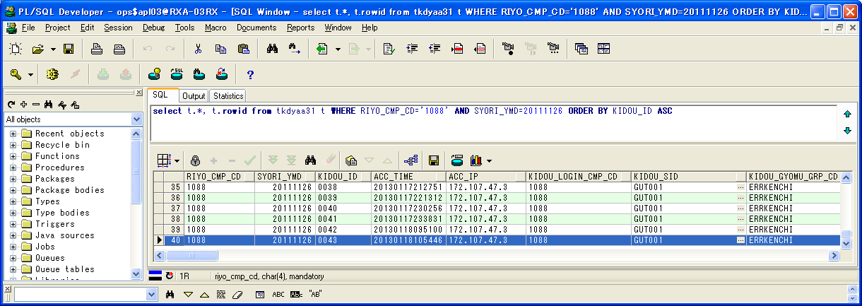

 | RIYO_CMP_CD | SYORI_YMD | KIDOU_ID | ACC_TIME | ACC_IP | KIDOU_LOGIN_CMP_CD | KIDOU_SID | KIDOU_GYOMU_GRP_CD | TSK_SCHE_KIDOU_ID | TSK_SCHE_ID | TSK_SCHE_MS_ID | GYOMU_TASK_ID | SK_TSK_SCHE_MS_ID1 | SK_TSK_SCHE_MS_ID2 | SK_TSK_SCHE_MS_ID3 | SK_TSK_SCHE_MS_ID4 | SK_TSK_SCHE_MS_ID5 | SK_TSK_SCHE_MS_ID6 | SK_TSK_SCHE_MS_ID7 | SK_TSK_SCHE_MS_ID8 | SK_TSK_SCHE_MS_ID9 | SK_TSK_SCHE_MS_ID10 | KIDOU_TIME | KIDOU_KEIRO | TAIKI_FILE_KBN | TIMEOUT_MINUTES | SYUSIN_KBN | SYUTOKUSAKI_KBN | SYUTOKU_HOUSIKI | SYUTOKU_FILE_KBN | KIDOU_SYORI_BUNRUI | JIKOU_STS | SYUSIN_STS | SYUSIN_RETRY_NUM | SYUSIN_MAX_NUM | SYUSIN_END_TIME | ITIJI_TEISHI_KBN | JIKOU_START_TIME | JIKOU_END_TIME | SHELL_END_TIME | DL_FILE_NAME | DL_FILE_KBN | AQ_TOUNYU_STS | AQ_MSG | UPLOAD_FILE_KENSU | UPLOAD_ERR_KENSU | REP_CREATE_TANI | REP_OUT_KBN | PRINTER_ID | SYUUYAKU_KBN | OYA_KIDOU_ID | DEL_KBN | UPD_DATE | UPD_LOGIN_CMP_CD | UPD_SID | UPD_PGMID | AUTO_CAL_ID | TSK_SCHE_NO | SK_TSK_SCHE_NO1 | SK_TSK_SCHE_NO2 | SK_TSK_SCHE_NO3 | SK_TSK_SCHE_NO4 | SK_TSK_SCHE_NO5 | SK_TSK_SCHE_NO6 | SK_TSK_SCHE_NO7 | SK_TSK_SCHE_NO8 | SK_TSK_SCHE_NO9 | SK_TSK_SCHE_NO10 | AQ_TOUNYU_TIME | AQ_SAITOUNYU_TIME | JIKOU_RESTART_TIME | TEISHI_UKETSUKE_TIME | TEISHI_KANRYOU_TIME | OYA_TSK_END_TIME | ROWID
40 | 1088 | 20111126 | 0043 | 20130118105446 | 172.107.47.3 | 1088 | GUT001 | ERRKENCHI | 0043 | TEST | 1 | TZ011DY | 0 | 0 | 0 | 0 | 0 | 0 | 0 | 0 | 0 | 0 |  | 1 | 0 | 0 | 0 |  |  |  | B | 200 |  | 0 | 0 |  | 0 | 20130118105453 | 20130118105454 |  | 1088_20111126_0043.zip |  | 1 |  | 0 | 0 |  |  |  | 0 |  | 0 | 2013/01/18 10:54:54 | 1088 |  | SCZY7070 |  | 0 | 0 | 0 | 0 | 0 | 0 | 0 | 0 | 0 | 0 | 0 | 20130118105452 |  |  |  |  |  | AAAohrAAHAAE+PtAAA

実行状況管理明細テーブル(TKDYAA35)
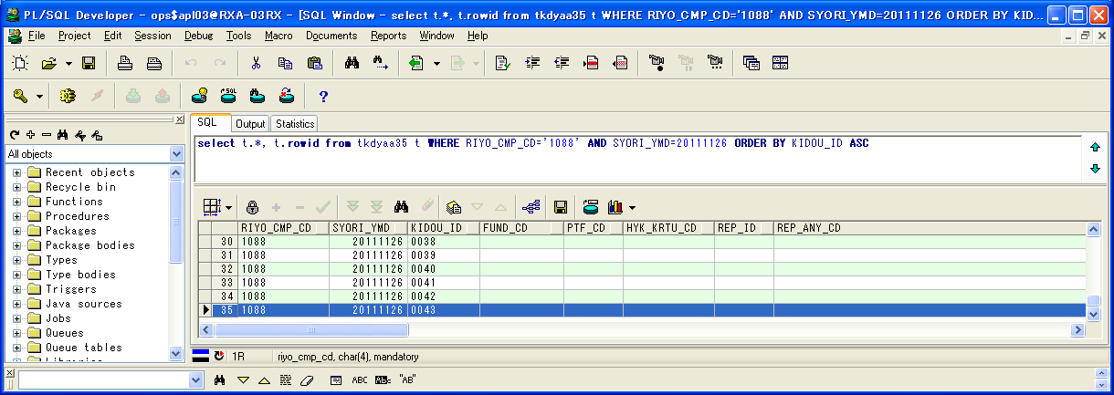

 | RIYO_CMP_CD | SYORI_YMD | KIDOU_ID | FUND_CD | PTF_CD | HYK_KRTU_CD | REP_ID | REP_ANY_CD | KJN_YMD_FROM | KJN_YMD_TO | SYORI_BANGO | GYOMU_TASK_ID | JIKOU_STS | JIKOU_START_TIME | JIKOU_END_TIME | DAT_FILE_NAME | UPD_DATE | UPD_LOGIN_CMP_CD | UPD_SID | UPD_PGMID | ROWID
35 | 1088 | 20111126 | 0043 |  |  |  |  |  | 20111125 | 20111125 | 1 | TZ011DY | 200 | 20130118105453 | 20130118105453 | 1088_20111125_0043__.dat | 2013/01/18 10:54:53 | 1088 |  | SCZY7210 | AAAohlAAGAAHbGyAAR

実行状況エラーメッセージテーブル（TKDYAA36）
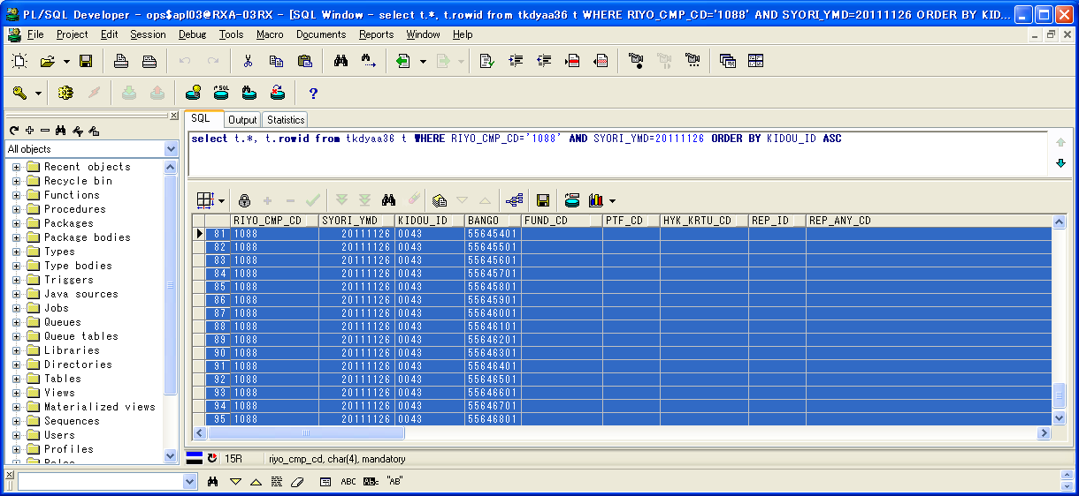

 | RIYO_CMP_CD | SYORI_YMD | KIDOU_ID | BANGO | FUND_CD | PTF_CD | HYK_KRTU_CD | REP_ID | REP_ANY_CD | KJN_YMD_FROM | KJN_YMD_TO | GYOMU_TASK_ID | MSG_ID | ERR_MSG | FREE_MSG | UPD_DATE | UPD_LOGIN_CMP_CD | UPD_SID | UPD_PGMID | ROWID
81 | 1088 | 20111126 | 0043 | 55645401 |  |  |  |  |  | 0 | 0 | TZ011DY | E000683 | 通知対象のタスクが存在します。 | タスクスケジュールID=DELTST1：業務データ削除テスト用１ タスクスケジュール明細ID=001 業務タスクID=TZ011DY：残高・損益データ更新 実行ステータス=実行中 | 2013/01/18 10:54:54 | 1088 |  | TIDYAA36 | AAAohhAAFAANEVoAAL
82 | 1088 | 20111126 | 0043 | 55645501 |  |  |  |  |  | 0 | 0 | TZ011DY | E000683 | 通知対象のタスクが存在します。 | タスクスケジュールID=DELTST1：業務データ削除テスト用１ タスクスケジュール明細ID=002 業務タスクID=TZ011DY：評価データ更新 実行ステータス=実行中 | 2013/01/18 10:54:54 | 1088 |  | TIDYAA36 | AAAohhAAFAANEVoAAM
83 | 1088 | 20111126 | 0043 | 55645601 |  |  |  |  |  | 0 | 0 | TZ011DY | E000683 | 通知対象のタスクが存在します。 | タスクスケジュールID=DELTST1：業務データ削除テスト用１ タスクスケジュール明細ID=003 業務タスクID=TZ011DY：運用成果取引データ更新 実行ステータス=実行中 | 2013/01/18 10:54:54 | 1088 |  | TIDYAA36 | AAAohhAAFAANEVoAAN
84 | 1088 | 20111126 | 0043 | 55645701 |  |  |  |  |  | 0 | 0 | TZ011DY | E000683 | 通知対象のタスクが存在します。 | タスクスケジュールID=DELTST1：業務データ削除テスト用１ タスクスケジュール明細ID=004 業務タスクID=TZ011DY：運用成果残高データ更新 実行ステータス=業務エラーLv1 | 2013/01/18 10:54:54 | 1088 |  | TIDYAA36 | AAAohhAAFAANEVoAAO
85 | 1088 | 20111126 | 0043 | 55645801 |  |  |  |  |  | 0 | 0 | TZ011DY | E000683 | 通知対象のタスクが存在します。 | タスクスケジュールID=DELTST1：業務データ削除テスト用１ タスクスケジュール明細ID=005 業務タスクID=TZ011DY：運用成果集計データ更新 実行ステータス=ファイル未到着 | 2013/01/18 10:54:54 | 1088 |  | TIDYAA36 | AAAohhAAFAANEV4AAA
86 | 1088 | 20111126 | 0043 | 55645901 |  |  |  |  |  | 0 | 0 | TZ011DY | E000683 | 通知対象のタスクが存在します。 | タスクスケジュールID=DELTST1：業務データ削除テスト用１ タスクスケジュール明細ID=006 業務タスクID=TZ011DY：運用成果残高データ更新 実行ステータス=実行中 | 2013/01/18 10:54:54 | 1088 |  | TIDYAA36 | AAAohhAAFAANEV4AAB
87 | 1088 | 20111126 | 0043 | 55646001 |  |  |  |  |  | 0 | 0 | TZ011DY | E000683 | 通知対象のタスクが存在します。 | タスクスケジュールID=DELTST1：業務データ削除テスト用１ タスクスケジュール明細ID=007 業務タスクID=TZ011DY：運用成果残高データ更新 実行ステータス=実行待ち | 2013/01/18 10:54:54 | 1088 |  | TIDYAA36 | AAAohhAAFAANEV4AAC
88 | 1088 | 20111126 | 0043 | 55646101 |  |  |  |  |  | 0 | 0 | TZ011DY | E000683 | 通知対象のタスクが存在します。 | タスクスケジュールID=DELTST2：業務データ削除テスト用２ タスクスケジュール明細ID=001 業務タスクID=TZ011DY：残高・損益データ更新 実行ステータス=正常終了(未処理あり) | 2013/01/18 10:54:54 | 1088 |  | TIDYAA36 | AAAohhAAFAANEV4AAD
89 | 1088 | 20111126 | 0043 | 55646201 |  |  |  |  |  | 0 | 0 | TZ011DY | E000683 | 通知対象のタスクが存在します。 | タスクスケジュールID=DELTST2：業務データ削除テスト用２ タスクスケジュール明細ID=002 業務タスクID=TZ011DY：残高・損益データ更新 実行ステータス=警告終了 | 2013/01/18 10:54:54 | 1088 |  | TIDYAA36 | AAAohhAAFAANEV4AAE
90 | 1088 | 20111126 | 0043 | 55646301 |  |  |  |  |  | 0 | 0 | TZ011DY | E000683 | 通知対象のタスクが存在します。 | タスクスケジュールID=DELTST2：業務データ削除テスト用２ タスクスケジュール明細ID=003 業務タスクID=TZ011DY：評価データ更新 実行ステータス=実行中 | 2013/01/18 10:54:54 | 1088 |  | TIDYAA36 | AAAohhAAFAANEV4AAF
91 | 1088 | 20111126 | 0043 | 55646401 |  |  |  |  |  | 0 | 0 | TZ011DY | E000683 | 通知対象のタスクが存在します。 | タスクスケジュールID=DELTST2：業務データ削除テスト用２ タスクスケジュール明細ID=004 業務タスクID=TZ011DY：評価データ更新 実行ステータス=実行中 | 2013/01/18 10:54:54 | 1088 |  | TIDYAA36 | AAAohhAAFAANEV4AAG
92 | 1088 | 20111126 | 0043 | 55646501 |  |  |  |  |  | 0 | 0 | TZ011DY | E000683 | 通知対象のタスクが存在します。 | タスクスケジュールID=DELTST2：業務データ削除テスト用２ タスクスケジュール明細ID=005 業務タスクID=TZ011DY：運用成果取引データ更新 実行ステータス=実行中 | 2013/01/18 10:54:54 | 1088 |  | TIDYAA36 | AAAohhAAFAANEV4AAH
93 | 1088 | 20111126 | 0043 | 55646601 |  |  |  |  |  | 0 | 0 | TZ011DY | E000683 | 通知対象のタスクが存在します。 | タスクスケジュールID=DELTST2：業務データ削除テスト用２ タスクスケジュール明細ID=006 業務タスクID=TZ011DY：運用成果取引データ更新 実行ステータス=実行中 | 2013/01/18 10:54:54 | 1088 |  | TIDYAA36 | AAAohhAAFAANEV4AAI
94 | 1088 | 20111126 | 0043 | 55646701 |  |  |  |  |  | 0 | 0 | TZ011DY | E000683 | 通知対象のタスクが存在します。 | タスクスケジュールID=DELTST2：業務データ削除テスト用２ タスクスケジュール明細ID=007 業務タスクID=TZ011DY：運用成果残高データ更新 実行ステータス=実行中 | 2013/01/18 10:54:54 | 1088 |  | TIDYAA36 | AAAohhAAFAANEV4AAJ
95 | 1088 | 20111126 | 0043 | 55646801 |  |  |  |  |  | 0 | 0 | TZ011DY | E000683 | 通知対象のタスクが存在します。 | タスクスケジュールID=DELTST2：業務データ削除テスト用２ タスクスケジュール明細ID=008 業務タスクID=TZ011DY：運用成果残高データ更新 実行ステータス=実行待ち | 2013/01/18 10:54:54 | 1088 |  | TIDYAA36 | AAAohhAAFAANEV4AAK

シェルログ（BDYJ2001.sh.log）：
#*****************************************************************************************
#
2013/01/18 10:54:53 BDYJ2001.sh JOB-START
#
#*****************************************************************************************
#-----------------------------------------------------------------------------------------
# STEPID = 0010 START
#-----------------------------------------------------------------------------------------
2013/01/18 10:54:53 MCZY7070 Is Started.
2013/01/18 10:54:53 MCZY7070 Is Ended Normally.
RIYO_CMPCD=1088 KIJYUN_YMD=20111126 EXEC_ID=TZ011DY KIDO_ID=0043
#-----------------------------------------------------------------------------------------
# STEPID = 0010 NORMAL-END
#-----------------------------------------------------------------------------------------
#-----------------------------------------------------------------------------------------
# STEPID = 0020 START
#-----------------------------------------------------------------------------------------
2013/01/18 10:54:53 MDYJ2001 Is Started.
& INFO This is sendmsg process.
success
& INFO This is sendmsg process.
success
& INFO This is sendmsg process.
success
& INFO This is sendmsg process.
success
& INFO This is sendmsg process.
success
TKDYAA64 SELECT : 000000015
2013/01/18 10:54:54 MDYJ2001 Is Ended Normally.
RIYO_CMPCD=1088 KIJYUN_YMD=20111126 EXEC_ID=TZ011DY KIDO_ID=0043
#-----------------------------------------------------------------------------------------
# STEPID = 0020 NORMAL-END
#-----------------------------------------------------------------------------------------
#-----------------------------------------------------------------------------------------
# STEPID = 0030 START
#-----------------------------------------------------------------------------------------
2013/01/18 10:54:54 MCZY7070 Is Started.
2013/01/18 10:54:54 MCZY7070 Is Ended Normally.
RIYO_CMPCD=1088 KIJYUN_YMD=20111126 EXEC_ID=TZ011DY KIDO_ID=0043
#-----------------------------------------------------------------------------------------
# STEPID = 0030 NORMAL-END
#-----------------------------------------------------------------------------------------
#*****************************************************************************************
#
2013/01/18 10:54:54 BDYJ2001.sh JOB-NORMAL-END
#
#*****************************************************************************************

千手ログ（SpMessage.log）：
I RLSJV076 千手サーバ_RXクラウド環境A面 RLSJV076:sjANM_daily.com 13-01-18 00:07:01 !ANM450 千手日替わり処理を開始しました。
I RLSJV076 千手サーバ_RXクラウド環境A面 RLSJV076:sjRBA_GEN_delete 13-01-18 00:08:11 !RBA414 オペレーション [実行ブック削除[開始]]
I RLSJV076 千手サーバ_RXクラウド環境A面 RLSJV076:sjRBA_GEN_delete 13-01-18 00:08:11 !RBA418 オペレーション [実行ブック削除[終了]](削除対象実行ブックはありません。)
I RLSJV076 千手サーバ_RXクラウド環境A面 RLSJV076:sjANM_daily.com 13-01-18 00:08:11 !ANM451 千手日替わり処理を終了しました。
E RLBLV031 BLサーバ_RXクラウド環境A面 RLBLV031:MMXJ0900 13-01-18 00:10:22 RXAP003 error
E RLBLV031 BLサーバ_RXクラウド環境A面 RLBLV031:MMXJ0900 13-01-18 00:11:06 RXAP003 SBA接続結果ファイル作成シェル起動エラー
E RLBLV031 BLサーバ_RXクラウド環境A面 RLBLV031:MDYJ2001 13-01-18 00:18:52 RXAP002 <L1>2013/01/18 00:18:52 エラー通知 利用会社=1088 処理実行日=20111126 起動ID=0041 検知ID=CHK0001
E RLBLV031 BLサーバ_RXクラウド環境A面 RLBLV031:MDYJ2001 13-01-18 00:18:52 RXAP002 <L2>利用会社=1088 終了していないタスク=DELTST1-007-T6220US
E RLBLV031 BLサーバ_RXクラウド環境A面 RLBLV031:MDYJ2001 13-01-18 00:18:52 RXAP002 <L3>利用会社=1088 ファイル未到着タスク=DELTST1-001-T4210MZ,DELTST1-002-T4220MH,DELTST1-003-T6210US,DELTST1-005-T6230US,DELTST1-006-T6220US,DELTST2-003-T4220MH,DELTST2-004-T4220MH,DELTST2-005-T6210US,DELTST2-006-T6210US,DELTST2-007-T6220US
E RLBLV031 BLサーバ_RXクラウド環境A面 RLBLV031:MDYJ2001 13-01-18 00:18:52 RXAP002 <L4>利用会社=1088 ファイル未到着タスク=DELTST2-008-T6220US
E RLBLV031 BLサーバ_RXクラウド環境A面 RLBLV031:MDYJ2001 13-01-18 00:18:52 RXAP002 <L5>利用会社=1088 エラータスク =DELTST1-004-T6220US,DELTST2-001-T4210MZ,DELTST2-002-T4210MZ
I RLSJV076 千手サーバ_RXクラウド環境A面 RLSJV076:sjANM_vmstatd 13-01-18 04:00:00 !ANMV02 マネージャ情報の格納が終了しました。(sj_mgrInfoStore)
E RLBLV031 BLサーバ_RXクラウド環境A面 RLBLV031:MDYJ2001 13-01-18 09:51:04 RXAP002 <L1>2013/01/18 09:51:04 エラー通知 利用会社=1088 処理実行日=20111126 起動ID=0042 検知ID=CHK0001
E RLBLV031 BLサーバ_RXクラウド環境A面 RLBLV031:MDYJ2001 13-01-18 09:51:04 RXAP002 <L2>利用会社=1088 終了していないタスク=DELTST1-007-T6220US
E RLBLV031 BLサーバ_RXクラウド環境A面 RLBLV031:MDYJ2001 13-01-18 09:51:04 RXAP002 <L3>利用会社=1088 ファイル未到着タスク=DELTST1-001-T4210MZ,DELTST1-002-T4220MH,DELTST1-003-T6210US,DELTST1-005-T6230US,DELTST1-006-T6220US,DELTST2-003-T4220MH,DELTST2-004-T4220MH,DELTST2-005-T6210US,DELTST2-006-T6210US,DELTST2-007-T6220US
E RLBLV031 BLサーバ_RXクラウド環境A面 RLBLV031:MDYJ2001 13-01-18 09:51:04 RXAP002 <L4>利用会社=1088 ファイル未到着タスク=DELTST2-008-T6220US
E RLBLV031 BLサーバ_RXクラウド環境A面 RLBLV031:MDYJ2001 13-01-18 09:51:04 RXAP002 <L5>利用会社=1088 エラータスク =DELTST1-004-T6220US,DELTST2-001-T4210MZ,DELTST2-002-T4210MZ
E RLBLV031 BLサーバ_RXクラウド環境A面 RLBLV031:MDYJ2001 13-01-18 10:54:53 RXAP002 <L1>2013/01/18 10:54:53 エラー通知 利用会社=1088 処理実行日=20111126 起動ID=0043 検知ID=CHK0001
E RLBLV031 BLサーバ_RXクラウド環境A面 RLBLV031:MDYJ2001 13-01-18 10:54:53 RXAP002 <L2>利用会社=1088 終了していないタスク=DELTST1-001-T4210MZ,DELTST1-002-T4220MH,DELTST1-003-T6210US,DELTST1-006-T6220US,DELTST1-007-T6220US,DELTST2-003-T4220MH,DELTST2-004-T4220MH,DELTST2-005-T6210US,DELTST2-006-T6210US,DELTST2-007-T6220US
E RLBLV031 BLサーバ_RXクラウド環境A面 RLBLV031:MDYJ2001 13-01-18 10:54:53 RXAP002 <L3>利用会社=1088 終了していないタスク=DELTST2-008-T6220US
E RLBLV031 BLサーバ_RXクラウド環境A面 RLBLV031:MDYJ2001 13-01-18 10:54:53 RXAP002 <L4>利用会社=1088 ファイル未到着タスク=DELTST1-005-T6230US
E RLBLV031 BLサーバ_RXクラウド環境A面 RLBLV031:MDYJ2001 13-01-18 10:54:53 RXAP002 <L5>利用会社=1088 エラータスク =DELTST1-004-T6220US,DELTST2-001-T4210MZ,DELTST2-002-T4210MZ

検証物２３
実施前のDB状況：
エラー検知ステータスマスタテーブル（TKDYAA63）

 | RIYO_CMP_CD | ERR_KENCHI_STS | UPD_DATE | UPD_LOGIN_CMP_CD | UPD_SID | UPD_PGMID | ROWID
1 | 1088 | 150 | 2011/01/01 | 1088 |  |  | AAAvBVAAOAAMjWUAAK
2 | 1088 | 200 | 2011/01/01 | 1088 |  |  | AAAvBVAAOAAMjWUAAJ
3 | 1088 | 270 | 2011/01/01 | 1088 |  |  | AAAvBVAAOAAMjWUAAI
4 | 1088 | 275 | 2011/01/01 | 1088 |  |  | AAAvBVAAOAAMjWUAAH
5 | 1088 | 280 | 2011/01/01 | 1088 |  |  | AAAvBVAAOAAMjWUAAG
6 | 1088 | 600 | 2011/01/01 | 1088 |  |  | AAAvBVAAOAAMjWUAAF
7 | 1088 | 650 | 2011/01/01 | 1088 |  |  | AAAvBVAAOAAMjWUAAA
8 | 4999 | 280 | 2011/01/01 | 4999 |  |  | AAAvBVAAOAAMjWUAAD
9 | 4999 | 290 | 2011/01/01 | 4999 |  |  | AAAvBVAAOAAMjWUAAE
10 | 4999 | 375 | 2011/01/01 | 4999 |  |  | AAAvBVAAOAAMjWYAAG
11 | 4999 | 400 | 2011/01/01 | 4999 |  |  | AAAvBVAAOAAMjWYAAA
12 | 4999 | 600 | 2011/01/01 | 4999 |  |  | AAAvBVAAOAAMjWUAAC
13 | 4999 | 650 | 2011/01/01 | 4999 |  |  | AAAvBVAAOAAMjWUAAB

エラー検知対象タスクマスタテーブル（TKDYAA64）

 | RIYO_CMP_CD | ERR_KENCHI_ID | ERR_KENCHI_MEI | TEKIYO_FROM | TEKIYO_TO | REC_KBN | TSK_SCHE_ID | TSK_SCHE_MS_ID | GYOMU_TASK_ID | YOBI1 | YOBI2 | YOBI3 | YOBI4 | YOBI5 | UPD_DATE | UPD_LOGIN_CMP_CD | UPD_SID | UPD_PGMID | ROWID
1 | 1088 | CHK0001 | チェック0001 | 20111101 | 99991231 | 1 |  | 0 |  |  |  |  |  |  | 2013/01/01 | 1088 |  |  | AAAvBXAAFAAEVToAAJ
2 | 1088 | CHK0001 | チェック0001 | 20111101 | 99991231 | 2 | DELTST1 | 0 |  |  |  |  |  |  | 2013/01/01 | 1088 |  |  | AAAvBXAAFAAEVToAAK
3 | 1088 | CHK0001 | チェック0001 | 20111101 | 99991231 | 2 | DELTST2 | 0 |  |  |  |  |  |  | 2013/01/01 | 1088 |  |  | AAAvBXAAFAAEVToAAB
4 | 1088 | CHK0001 | チェック0001 | 20111101 | 99991231 | 3 | DELTST1 | 1 | T4210MZ |  |  |  |  |  | 2013/01/01 | 1088 |  |  | AAAvBXAAFAAEVTkAAE
5 | 1088 | CHK0001 | チェック0001 | 20111101 | 99991231 | 3 | DELTST1 | 2 | T4220MH |  |  |  |  |  | 2013/01/01 | 1088 |  |  | AAAvBXAAFAAEVTkAAD
6 | 1088 | CHK0001 | チェック0001 | 20111101 | 99991231 | 3 | DELTST1 | 3 | T6210US |  |  |  |  |  | 2013/01/01 | 1088 |  |  | AAAvBXAAFAAEVTkAAC
7 | 1088 | CHK0001 | チェック0001 | 20111101 | 99991231 | 3 | DELTST1 | 7 | T6220US |  |  |  |  |  | 2013/01/01 | 1088 |  |  | AAAvBXAAFAAEVTkAAA
8 | 1088 | CHK0001 | チェック0001 | 20111101 | 99991231 | 3 | DELTST1 | 6 | T6220US |  |  |  |  |  | 2013/01/01 | 1088 |  |  | AAAvBXAAFAAEVTkAAB
9 | 1088 | CHK0001 | チェック0001 | 20111101 | 99991231 | 3 | DELTST1 | 4 | T6220US |  |  |  |  |  | 2013/01/01 | 1088 |  |  | AAAvBXAAFAAEVTkAAO
10 | 1088 | CHK0001 | チェック0001 | 20111101 | 99991231 | 3 | DELTST1 | 5 | T6230US |  |  |  |  |  | 2013/01/01 | 1088 |  |  | AAAvBXAAFAAEVTkAAN
11 | 1088 | CHK0001 | チェック0001 | 20111101 | 99991231 | 3 | DELTST2 | 3 | T4220MH |  |  |  |  |  | 2013/01/01 | 1088 |  |  | AAAvBXAAFAAEVTkAAK
12 | 1088 | CHK0001 | チェック0001 | 20111101 | 99991231 | 3 | DELTST2 | 2 | T4210MZ |  |  |  |  |  | 2013/01/01 | 1088 |  |  | AAAvBXAAFAAEVTkAAL
13 | 1088 | CHK0001 | チェック0001 | 20111101 | 99991231 | 3 | DELTST2 | 1 | T4210MZ |  |  |  |  |  | 2013/01/01 | 1088 |  |  | AAAvBXAAFAAEVTkAAM
14 | 1088 | CHK0001 | チェック0001 | 20111101 | 99991231 | 3 | DELTST2 | 7 | T6220US |  |  |  |  |  | 2013/01/01 | 1088 |  |  | AAAvBXAAFAAEVTkAAG
15 | 1088 | CHK0001 | チェック0001 | 20111101 | 99991231 | 3 | DELTST2 | 8 | T6220US |  |  |  |  |  | 2013/01/01 | 1088 |  |  | AAAvBXAAFAAEVTkAAF
16 | 1088 | CHK0001 | チェック0001 | 20111101 | 99991231 | 3 | DELTST2 | 4 | T4220MH |  |  |  |  |  | 2013/01/01 | 1088 |  |  | AAAvBXAAFAAEVTkAAJ
17 | 1088 | CHK0001 | チェック0001 | 20111101 | 99991231 | 3 | DELTST2 | 5 | T6210US |  |  |  |  |  | 2013/01/01 | 1088 |  |  | AAAvBXAAFAAEVTkAAI
18 | 1088 | CHK0001 | チェック0001 | 20111101 | 99991231 | 3 | DELTST2 | 6 | T6210US |  |  |  |  |  | 2013/01/01 | 1088 |  |  | AAAvBXAAFAAEVTkAAH

実行状況管理テーブル（TKDYAA31）


 | RIYO_CMP_CD | SYORI_YMD | KIDOU_ID | ACC_TIME | ACC_IP | KIDOU_LOGIN_CMP_CD | KIDOU_SID | KIDOU_GYOMU_GRP_CD | TSK_SCHE_KIDOU_ID | TSK_SCHE_ID | TSK_SCHE_MS_ID | GYOMU_TASK_ID | SK_TSK_SCHE_MS_ID1 | SK_TSK_SCHE_MS_ID2 | SK_TSK_SCHE_MS_ID3 | SK_TSK_SCHE_MS_ID4 | SK_TSK_SCHE_MS_ID5 | SK_TSK_SCHE_MS_ID6 | SK_TSK_SCHE_MS_ID7 | SK_TSK_SCHE_MS_ID8 | SK_TSK_SCHE_MS_ID9 | SK_TSK_SCHE_MS_ID10 | KIDOU_TIME | KIDOU_KEIRO | TAIKI_FILE_KBN | TIMEOUT_MINUTES | SYUSIN_KBN | SYUTOKUSAKI_KBN | SYUTOKU_HOUSIKI | SYUTOKU_FILE_KBN | KIDOU_SYORI_BUNRUI | JIKOU_STS | SYUSIN_STS | SYUSIN_RETRY_NUM | SYUSIN_MAX_NUM | SYUSIN_END_TIME | ITIJI_TEISHI_KBN | JIKOU_START_TIME | JIKOU_END_TIME | SHELL_END_TIME | DL_FILE_NAME | DL_FILE_KBN | AQ_TOUNYU_STS | AQ_MSG | UPLOAD_FILE_KENSU | UPLOAD_ERR_KENSU | REP_CREATE_TANI | REP_OUT_KBN | PRINTER_ID | SYUUYAKU_KBN | OYA_KIDOU_ID | DEL_KBN | UPD_DATE | UPD_LOGIN_CMP_CD | UPD_SID | UPD_PGMID | AUTO_CAL_ID | TSK_SCHE_NO | SK_TSK_SCHE_NO1 | SK_TSK_SCHE_NO2 | SK_TSK_SCHE_NO3 | SK_TSK_SCHE_NO4 | SK_TSK_SCHE_NO5 | SK_TSK_SCHE_NO6 | SK_TSK_SCHE_NO7 | SK_TSK_SCHE_NO8 | SK_TSK_SCHE_NO9 | SK_TSK_SCHE_NO10 | AQ_TOUNYU_TIME | AQ_SAITOUNYU_TIME | JIKOU_RESTART_TIME | TEISHI_UKETSUKE_TIME | TEISHI_KANRYOU_TIME | OYA_TSK_END_TIME | ROWID
1 | 1088 | 20111125 | 0100 | 20120626115328 | 172.128.67.37 | 1088 | BTH001 | DELTEST | 0022 | DELTST1 | 4 | T6220US | 3 | 0 | 0 | 0 | 0 | 0 | 0 | 0 | 0 | 0 |  | 1 | 0 | 0 | 0 |  |  |  | B | 270 |  | 0 | 0 |  | 0 |  |  |  | 1088_20110425_0025.zip |  | 1 |  | 0 | 0 |  |  |  | 0 |  | 0 | 2012/06/26 12:01:21 | 1088 | NRISYS | MDYJ2001 |  | 0 | 0 | 0 | 0 | 0 | 0 | 0 | 0 | 0 | 0 | 0 | 20120626120006 |  |  |  |  |  | AAAohrAAHAAE+G3AAA
2 | 1088 | 20111125 | 0101 | 20120626115328 | 172.128.67.37 | 1088 | BTH001 | DELTEST | 0022 | DELTST1 | 5 | T6230US | 4 | 0 | 0 | 0 | 0 | 0 | 0 | 0 | 0 | 0 |  | 1 | 0 | 0 | 0 |  |  |  | B | 280 |  | 0 | 0 |  | 0 |  |  |  | 1088_20110425_0026.zip |  | 1 |  | 0 | 0 |  |  |  | 0 |  | 0 | 2012/06/26 12:02:01 | 1088 | NRISYS | MDYJ2001 |  | 0 | 0 | 0 | 0 | 0 | 0 | 0 | 0 | 0 | 0 | 0 | 20120626120123 |  |  |  |  |  | AAAohrAAHAAE+G7AAA
3 | 1088 | 20111125 | 0102 | 20120626123049 | 172.128.67.37 | 1088 | BTH001 | DELTEST | 0023 | DELTST2 | 1 | T4210MZ | 0 | 0 | 0 | 0 | 0 | 0 | 0 | 0 | 0 | 0 |  | 1 | 0 | 0 | 0 |  |  |  | B | 150 |  | 0 | 0 |  | 0 |  |  |  | 1088_20110425_0027.zip |  | 1 |  | 0 | 0 |  |  |  | 0 |  | 0 | 2012/06/26 12:31:32 | 1088 | NRISYS | MDYJ2001 |  | 0 | 0 | 0 | 0 | 0 | 0 | 0 | 0 | 0 | 0 | 0 | 20120626123053 |  |  |  |  |  | AAAohrAAHAAE+OqAAA
4 | 1088 | 20111125 | 0103 | 20120626123049 | 172.128.67.37 | 1088 | BTH001 | DELTEST | 0022 | DELTST2 | 2 | T4210MZ | 0 | 0 | 0 | 0 | 0 | 0 | 0 | 0 | 0 | 0 |  | 1 | 0 | 0 | 0 |  |  |  | B | 200 |  | 0 | 0 |  | 0 |  |  |  | 1088_20110425_0025.zip |  | 1 |  | 0 | 0 |  |  |  | 0 |  | 0 | 2012/06/26 12:01:21 | 1088 | NRISYS | MDYJ2001 |  | 0 | 0 | 0 | 0 | 0 | 0 | 0 | 0 | 0 | 0 | 0 | 20120626120006 |  |  |  |  |  | AAAohrAAHAAE+PzAAB
5 | 1088 | 20111125 | 0104 | 20120626123049 | 172.128.67.37 | 1088 | BTH001 | DELTEST | 0022 | DELTST2 | 3 | T4220MH | 1 | 0 | 0 | 0 | 0 | 0 | 0 | 0 | 0 | 0 |  | 1 | 0 | 0 | 0 |  |  |  | B | 275 |  | 0 | 0 |  | 0 |  |  |  | 1088_20110425_0026.zip |  | 1 |  | 0 | 0 |  |  |  | 0 |  | 0 | 2012/06/26 12:02:01 | 1088 | NRISYS | MDYJ2001 |  | 0 | 0 | 0 | 0 | 0 | 0 | 0 | 0 | 0 | 0 | 0 | 20120626120123 |  |  |  |  |  | AAAohrAAHAAE+PzAAA
6 | 1088 | 20111125 | 0105 | 20120626123049 | 172.128.67.37 | 1088 | BTH001 | DELTEST | 0023 | DELTST2 | 4 | T4220MH | 2 | 0 | 0 | 0 | 0 | 0 | 0 | 0 | 0 | 0 |  | 1 | 0 | 0 | 0 |  |  |  | B | 200 |  | 0 | 0 |  | 0 |  |  |  | 1088_20110425_0027.zip |  | 1 |  | 0 | 0 |  |  |  | 0 |  | 0 | 2012/06/26 12:31:32 | 1088 | NRISYS | MDYJ2001 |  | 0 | 0 | 0 | 0 | 0 | 0 | 0 | 0 | 0 | 0 | 0 | 20120626123053 |  |  |  |  |  | AAAohrAAHAAE+P3AAA
7 | 1088 | 20111125 | 0106 | 20120626123049 | 172.128.67.37 | 1088 | BTH001 | DELTEST | 0023 | DELTST2 | 5 | T6210US | 3 | 0 | 0 | 0 | 0 | 0 | 0 | 0 | 0 | 0 |  | 1 | 0 | 0 | 0 |  |  |  | B | 200 |  | 0 | 0 |  | 0 |  |  |  | 1088_20110425_0025.zip |  | 1 |  | 0 | 0 |  |  |  | 0 |  | 0 | 2012/06/26 12:01:21 | 1088 | NRISYS | MDYJ2001 |  | 0 | 0 | 0 | 0 | 0 | 0 | 0 | 0 | 0 | 0 | 0 | 20120626120006 |  |  |  |  |  | AAAohrAAHAAE+PvAAB
8 | 1088 | 20111125 | 0107 | 20120626123049 | 172.128.67.37 | 1088 | BTH001 | DELTEST | 0023 | DELTST2 | 6 | T6210US | 4 | 0 | 0 | 0 | 0 | 0 | 0 | 0 | 0 | 0 |  | 1 | 0 | 0 | 0 |  |  |  | B | 200 |  | 0 | 0 |  | 0 |  |  |  | 1088_20110425_0026.zip |  | 1 |  | 0 | 0 |  |  |  | 0 |  | 0 | 2012/06/26 12:02:01 | 1088 | NRISYS | MDYJ2001 |  | 0 | 0 | 0 | 0 | 0 | 0 | 0 | 0 | 0 | 0 | 0 | 20120626120123 |  |  |  |  |  | AAAohrAAHAAE+PvAAA
9 | 1088 | 20111125 | 0108 | 20120626123049 | 172.128.67.37 | 1088 | BTH001 | DELTEST | 0023 | DELTST2 | 7 | T6220US | 5 | 0 | 0 | 0 | 0 | 0 | 0 | 0 | 0 | 0 |  | 1 | 0 | 0 | 0 |  |  |  | B | 200 |  | 0 | 0 |  | 0 |  |  |  | 1088_20110425_0027.zip |  | 1 |  | 0 | 0 |  |  |  | 0 |  | 0 | 2012/06/26 12:31:32 | 1088 | NRISYS | MDYJ2001 |  | 0 | 0 | 0 | 0 | 0 | 0 | 0 | 0 | 0 | 0 | 0 | 20120626123053 |  |  |  |  |  | AAAohrAAHAAE+PrAAB
10 | 1088 | 20111125 | 0109 | 20120626123049 | 172.128.67.37 | 1088 | BTH001 | DELTEST | 0023 | DELTST2 | 8 | T6220US | 6 | 0 | 0 | 0 | 0 | 0 | 0 | 0 | 0 | 0 |  | 1 | 0 | 0 | 0 |  |  |  | B | 200 |  | 0 | 0 |  | 0 |  |  |  | 1088_20110425_0025.zip |  | 1 |  | 0 | 0 |  |  |  | 0 |  | 0 | 2012/06/26 12:01:21 | 1088 | NRISYS | MDYJ2001 |  | 0 | 0 | 0 | 0 | 0 | 0 | 0 | 0 | 0 | 0 | 0 | 20120626120006 |  |  |  |  |  | AAAohrAAHAAE+PrAAA
11 | 1088 | 20111125 | 0110 | 20120626123049 | 172.128.67.37 | 1088 | BTH001 | DELTEST | 0022 | DELTST1 | 1 | T4210MZ | 0 | 0 | 0 | 0 | 0 | 0 | 0 | 0 | 0 | 0 |  | 1 | 0 | 0 | 0 |  |  |  | B | 200 |  | 0 | 0 |  | 0 |  |  |  | 1088_20110425_0026.zip |  | 1 |  | 0 | 0 |  |  |  | 0 |  | 0 | 2012/06/26 12:02:01 | 1088 | NRISYS | MDYJ2001 |  | 0 | 0 | 0 | 0 | 0 | 0 | 0 | 0 | 0 | 0 | 0 | 20120626120123 |  |  |  |  |  | AAAohrAAHAAE+PnAAB
12 | 1088 | 20111125 | 0111 | 20120626123049 | 172.128.67.37 | 1088 | BTH001 | DELTEST | 0022 | DELTST1 | 2 | T4220MH | 1 | 0 | 0 | 0 | 0 | 0 | 0 | 0 | 0 | 0 |  | 1 | 0 | 0 | 0 |  |  |  | B | 200 |  | 0 | 0 |  | 0 |  |  |  | 1088_20110425_0027.zip |  | 1 |  | 0 | 0 |  |  |  | 0 |  | 0 | 2012/06/26 12:31:32 | 1088 | NRISYS | MDYJ2001 |  | 0 | 0 | 0 | 0 | 0 | 0 | 0 | 0 | 0 | 0 | 0 | 20120626123053 |  |  |  |  |  | AAAohrAAHAAE+PnAAA
13 | 1088 | 20111125 | 0112 | 20120626123049 | 172.128.67.37 | 1088 | BTH001 | DELTEST | 0022 | DELTST1 | 3 | T6210US | 2 | 0 | 0 | 0 | 0 | 0 | 0 | 0 | 0 | 0 |  | 1 | 0 | 0 | 0 |  |  |  | B | 280 |  | 0 | 0 |  | 0 |  |  |  | 1088_20110425_0025.zip |  | 1 |  | 0 | 0 |  |  |  | 0 |  | 0 | 2012/06/26 12:01:21 | 1088 | NRISYS | MDYJ2001 |  | 0 | 0 | 0 | 0 | 0 | 0 | 0 | 0 | 0 | 0 | 0 | 20120626120006 |  |  |  |  |  | AAAohrAAHAAE+PjAAB
14 | 1088 | 20111125 | 0113 | 20120626123049 | 172.128.67.37 | 1088 | BTH001 | DELTEST | 0022 | DELTST1 | 6 | T6220US | 5 | 0 | 0 | 0 | 0 | 0 | 0 | 0 | 0 | 0 |  | 1 | 0 | 0 | 0 |  |  |  | B | 600 |  | 0 | 0 |  | 0 |  |  |  | 1088_20110425_0026.zip |  | 1 |  | 0 | 0 |  |  |  | 0 |  | 0 | 2012/06/26 12:02:01 | 1088 | NRISYS | MDYJ2001 |  | 0 | 0 | 0 | 0 | 0 | 0 | 0 | 0 | 0 | 0 | 0 | 20120626120123 |  |  |  |  |  | AAAohrAAHAAE+PjAAA
15 | 1088 | 20111125 | 0114 | 20120626123049 | 172.128.67.37 | 1088 | BTH001 | DELTEST | 0022 | DELTST1 | 7 | T6220US | 6 | 0 | 0 | 0 | 0 | 0 | 0 | 0 | 0 | 0 |  | 1 | 0 | 0 | 0 |  |  |  | B | 650 |  | 0 | 0 |  | 0 |  |  |  | 1088_20110425_0027.zip |  | 1 |  | 0 | 0 |  |  |  | 0 |  | 0 | 2012/06/26 12:31:32 | 1088 | NRISYS | MDYJ2001 |  | 0 | 0 | 0 | 0 | 0 | 0 | 0 | 0 | 0 | 0 | 0 | 20120626123053 |  |  |  |  |  | AAAohrAAHAAE+OfAAB











実行状況管理テーブル（TKDYAA31）
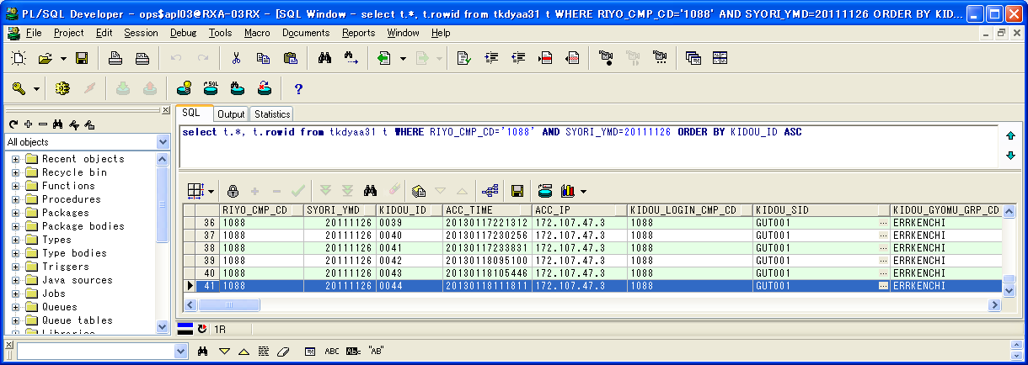

 | RIYO_CMP_CD | SYORI_YMD | KIDOU_ID | ACC_TIME | ACC_IP | KIDOU_LOGIN_CMP_CD | KIDOU_SID | KIDOU_GYOMU_GRP_CD | TSK_SCHE_KIDOU_ID | TSK_SCHE_ID | TSK_SCHE_MS_ID | GYOMU_TASK_ID | SK_TSK_SCHE_MS_ID1 | SK_TSK_SCHE_MS_ID2 | SK_TSK_SCHE_MS_ID3 | SK_TSK_SCHE_MS_ID4 | SK_TSK_SCHE_MS_ID5 | SK_TSK_SCHE_MS_ID6 | SK_TSK_SCHE_MS_ID7 | SK_TSK_SCHE_MS_ID8 | SK_TSK_SCHE_MS_ID9 | SK_TSK_SCHE_MS_ID10 | KIDOU_TIME | KIDOU_KEIRO | TAIKI_FILE_KBN | TIMEOUT_MINUTES | SYUSIN_KBN | SYUTOKUSAKI_KBN | SYUTOKU_HOUSIKI | SYUTOKU_FILE_KBN | KIDOU_SYORI_BUNRUI | JIKOU_STS | SYUSIN_STS | SYUSIN_RETRY_NUM | SYUSIN_MAX_NUM | SYUSIN_END_TIME | ITIJI_TEISHI_KBN | JIKOU_START_TIME | JIKOU_END_TIME | SHELL_END_TIME | DL_FILE_NAME | DL_FILE_KBN | AQ_TOUNYU_STS | AQ_MSG | UPLOAD_FILE_KENSU | UPLOAD_ERR_KENSU | REP_CREATE_TANI | REP_OUT_KBN | PRINTER_ID | SYUUYAKU_KBN | OYA_KIDOU_ID | DEL_KBN | UPD_DATE | UPD_LOGIN_CMP_CD | UPD_SID | UPD_PGMID | AUTO_CAL_ID | TSK_SCHE_NO | SK_TSK_SCHE_NO1 | SK_TSK_SCHE_NO2 | SK_TSK_SCHE_NO3 | SK_TSK_SCHE_NO4 | SK_TSK_SCHE_NO5 | SK_TSK_SCHE_NO6 | SK_TSK_SCHE_NO7 | SK_TSK_SCHE_NO8 | SK_TSK_SCHE_NO9 | SK_TSK_SCHE_NO10 | AQ_TOUNYU_TIME | AQ_SAITOUNYU_TIME | JIKOU_RESTART_TIME | TEISHI_UKETSUKE_TIME | TEISHI_KANRYOU_TIME | OYA_TSK_END_TIME | ROWID
41 | 1088 | 20111126 | 0044 | 20130118111811 | 172.107.47.3 | 1088 | GUT001 | ERRKENCHI | 0044 | TEST | 1 | TZ011DY | 0 | 0 | 0 | 0 | 0 | 0 | 0 | 0 | 0 | 0 |  | 1 | 0 | 0 | 0 |  |  |  | B | 200 |  | 0 | 0 |  | 0 | 20130118111815 | 20130118111816 |  | 1088_20111126_0044.zip |  | 1 |  | 0 | 0 |  |  |  | 0 |  | 0 | 2013/01/18 11:18:16 | 1088 |  | SCZY7070 |  | 0 | 0 | 0 | 0 | 0 | 0 | 0 | 0 | 0 | 0 | 0 | 20130118111815 |  |  |  |  |  | AAAohrAAHAAE+PmAAA

実行状況管理明細テーブル(TKDYAA35)
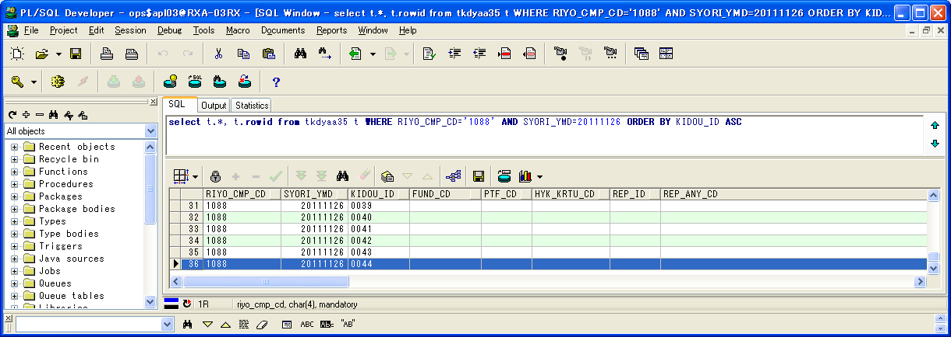

 | RIYO_CMP_CD | SYORI_YMD | KIDOU_ID | FUND_CD | PTF_CD | HYK_KRTU_CD | REP_ID | REP_ANY_CD | KJN_YMD_FROM | KJN_YMD_TO | SYORI_BANGO | GYOMU_TASK_ID | JIKOU_STS | JIKOU_START_TIME | JIKOU_END_TIME | DAT_FILE_NAME | UPD_DATE | UPD_LOGIN_CMP_CD | UPD_SID | UPD_PGMID | ROWID
36 | 1088 | 20111126 | 0044 |  |  |  |  |  | 20111125 | 20111125 | 1 | TZ011DY | 200 | 20130118111815 | 20130118111816 | 1088_20111125_0044__.dat | 2013/01/18 11:18:16 | 1088 |  | SCZY7210 | AAAohlAAGAAHbGyAAS

実行状況エラーメッセージテーブル（TKDYAA36）


 | RIYO_CMP_CD | SYORI_YMD | KIDOU_ID | BANGO | FUND_CD | PTF_CD | HYK_KRTU_CD | REP_ID | REP_ANY_CD | KJN_YMD_FROM | KJN_YMD_TO | GYOMU_TASK_ID | MSG_ID | ERR_MSG | FREE_MSG | UPD_DATE | UPD_LOGIN_CMP_CD | UPD_SID | UPD_PGMID | ROWID
96 | 1088 | 20111126 | 0044 | 55646901 |  |  |  |  |  | 0 | 0 | TZ011DY | E000683 | 通知対象のタスクが存在します。 | タスクスケジュールID=DELTST1：業務データ削除テスト用１ タスクスケジュール明細ID=001 業務タスクID=TZ011DY：残高・損益データ更新 実行ステータス=警告終了 | 2013/01/18 11:18:16 | 1088 |  | TIDYAA36 | AAAohhAAFAANEV4AAL
97 | 1088 | 20111126 | 0044 | 55647001 |  |  |  |  |  | 0 | 0 | TZ011DY | E000683 | 通知対象のタスクが存在します。 | タスクスケジュールID=DELTST1：業務データ削除テスト用１ タスクスケジュール明細ID=002 業務タスクID=TZ011DY：評価データ更新 実行ステータス=警告終了 | 2013/01/18 11:18:16 | 1088 |  | TIDYAA36 | AAAohhAAFAANEV4AAM
98 | 1088 | 20111126 | 0044 | 55647101 |  |  |  |  |  | 0 | 0 | TZ011DY | E000683 | 通知対象のタスクが存在します。 | タスクスケジュールID=DELTST1：業務データ削除テスト用１ タスクスケジュール明細ID=003 業務タスクID=TZ011DY：運用成果取引データ更新 実行ステータス=ファイル未到着 | 2013/01/18 11:18:16 | 1088 |  | TIDYAA36 | AAAohhAAFAANEV4AAN
99 | 1088 | 20111126 | 0044 | 55647201 |  |  |  |  |  | 0 | 0 | TZ011DY | E000683 | 通知対象のタスクが存在します。 | タスクスケジュールID=DELTST1：業務データ削除テスト用１ タスクスケジュール明細ID=004 業務タスクID=TZ011DY：運用成果残高データ更新 実行ステータス=業務エラーLv1 | 2013/01/18 11:18:16 | 1088 |  | TIDYAA36 | AAAohhAAFAANEV4AAO
100 | 1088 | 20111126 | 0044 | 55647301 |  |  |  |  |  | 0 | 0 | TZ011DY | E000683 | 通知対象のタスクが存在します。 | タスクスケジュールID=DELTST1：業務データ削除テスト用１ タスクスケジュール明細ID=005 業務タスクID=TZ011DY：運用成果集計データ更新 実行ステータス=ファイル未到着 | 2013/01/18 11:18:16 | 1088 |  | TIDYAA36 | AAAohhAAFAANEWIAAA
101 | 1088 | 20111126 | 0044 | 55647401 |  |  |  |  |  | 0 | 0 | TZ011DY | E000683 | 通知対象のタスクが存在します。 | タスクスケジュールID=DELTST1：業務データ削除テスト用１ タスクスケジュール明細ID=006 業務タスクID=TZ011DY：運用成果残高データ更新 実行ステータス=実行中 | 2013/01/18 11:18:16 | 1088 |  | TIDYAA36 | AAAohhAAFAANEWIAAB
102 | 1088 | 20111126 | 0044 | 55647501 |  |  |  |  |  | 0 | 0 | TZ011DY | E000683 | 通知対象のタスクが存在します。 | タスクスケジュールID=DELTST1：業務データ削除テスト用１ タスクスケジュール明細ID=007 業務タスクID=TZ011DY：運用成果残高データ更新 実行ステータス=実行待ち | 2013/01/18 11:18:16 | 1088 |  | TIDYAA36 | AAAohhAAFAANEWIAAC
103 | 1088 | 20111126 | 0044 | 55647601 |  |  |  |  |  | 0 | 0 | TZ011DY | E000683 | 通知対象のタスクが存在します。 | タスクスケジュールID=DELTST2：業務データ削除テスト用２ タスクスケジュール明細ID=001 業務タスクID=TZ011DY：残高・損益データ更新 実行ステータス=正常終了(未処理あり) | 2013/01/18 11:18:16 | 1088 |  | TIDYAA36 | AAAohhAAFAANEWIAAD
104 | 1088 | 20111126 | 0044 | 55647701 |  |  |  |  |  | 0 | 0 | TZ011DY | E000683 | 通知対象のタスクが存在します。 | タスクスケジュールID=DELTST2：業務データ削除テスト用２ タスクスケジュール明細ID=002 業務タスクID=TZ011DY：残高・損益データ更新 実行ステータス=警告終了 | 2013/01/18 11:18:16 | 1088 |  | TIDYAA36 | AAAohhAAFAANEWIAAE
105 | 1088 | 20111126 | 0044 | 55647801 |  |  |  |  |  | 0 | 0 | TZ011DY | E000683 | 通知対象のタスクが存在します。 | タスクスケジュールID=DELTST2：業務データ削除テスト用２ タスクスケジュール明細ID=003 業務タスクID=TZ011DY：評価データ更新 実行ステータス=業務エラーLv2 | 2013/01/18 11:18:16 | 1088 |  | TIDYAA36 | AAAohhAAFAANEWIAAF
106 | 1088 | 20111126 | 0044 | 55647901 |  |  |  |  |  | 0 | 0 | TZ011DY | E000683 | 通知対象のタスクが存在します。 | タスクスケジュールID=DELTST2：業務データ削除テスト用２ タスクスケジュール明細ID=004 業務タスクID=TZ011DY：評価データ更新 実行ステータス=警告終了 | 2013/01/18 11:18:16 | 1088 |  | TIDYAA36 | AAAohhAAFAANEWIAAG
107 | 1088 | 20111126 | 0044 | 55648001 |  |  |  |  |  | 0 | 0 | TZ011DY | E000683 | 通知対象のタスクが存在します。 | タスクスケジュールID=DELTST2：業務データ削除テスト用２ タスクスケジュール明細ID=005 業務タスクID=TZ011DY：運用成果取引データ更新 実行ステータス=警告終了 | 2013/01/18 11:18:16 | 1088 |  | TIDYAA36 | AAAohhAAFAANEWIAAH
108 | 1088 | 20111126 | 0044 | 55648101 |  |  |  |  |  | 0 | 0 | TZ011DY | E000683 | 通知対象のタスクが存在します。 | タスクスケジュールID=DELTST2：業務データ削除テスト用２ タスクスケジュール明細ID=006 業務タスクID=TZ011DY：運用成果取引データ更新 実行ステータス=警告終了 | 2013/01/18 11:18:16 | 1088 |  | TIDYAA36 | AAAohhAAFAANEWIAAI
109 | 1088 | 20111126 | 0044 | 55648201 |  |  |  |  |  | 0 | 0 | TZ011DY | E000683 | 通知対象のタスクが存在します。 | タスクスケジュールID=DELTST2：業務データ削除テスト用２ タスクスケジュール明細ID=007 業務タスクID=TZ011DY：運用成果残高データ更新 実行ステータス=警告終了 | 2013/01/18 11:18:16 | 1088 |  | TIDYAA36 | AAAohhAAFAANEWIAAJ
110 | 1088 | 20111126 | 0044 | 55648301 |  |  |  |  |  | 0 | 0 | TZ011DY | E000683 | 通知対象のタスクが存在します。 | タスクスケジュールID=DELTST2：業務データ削除テスト用２ タスクスケジュール明細ID=008 業務タスクID=TZ011DY：運用成果残高データ更新 実行ステータス=警告終了 | 2013/01/18 11:18:16 | 1088 |  | TIDYAA36 | AAAohhAAFAANEWIAAK

シェルログ（BDYJ2001.sh.log）：
#*****************************************************************************************
#
2013/01/18 11:18:15 BDYJ2001.sh JOB-START
#
#*****************************************************************************************
#-----------------------------------------------------------------------------------------
# STEPID = 0010 START
#-----------------------------------------------------------------------------------------
2013/01/18 11:18:15 MCZY7070 Is Started.
2013/01/18 11:18:15 MCZY7070 Is Ended Normally.
RIYO_CMPCD=1088 KIJYUN_YMD=20111126 EXEC_ID=TZ011DY KIDO_ID=0044
#-----------------------------------------------------------------------------------------
# STEPID = 0010 NORMAL-END
#-----------------------------------------------------------------------------------------
#-----------------------------------------------------------------------------------------
# STEPID = 0020 START
#-----------------------------------------------------------------------------------------
2013/01/18 11:18:15 MDYJ2001 Is Started.
& INFO This is sendmsg process.
success
& INFO This is sendmsg process.
success
& INFO This is sendmsg process.
success
& INFO This is sendmsg process.
success
& INFO This is sendmsg process.
success
TKDYAA64 SELECT : 000000015
2013/01/18 11:18:16 MDYJ2001 Is Ended Normally.
RIYO_CMPCD=1088 KIJYUN_YMD=20111126 EXEC_ID=TZ011DY KIDO_ID=0044
#-----------------------------------------------------------------------------------------
# STEPID = 0020 NORMAL-END
#-----------------------------------------------------------------------------------------
#-----------------------------------------------------------------------------------------
# STEPID = 0030 START
#-----------------------------------------------------------------------------------------
2013/01/18 11:18:16 MCZY7070 Is Started.
2013/01/18 11:18:16 MCZY7070 Is Ended Normally.
RIYO_CMPCD=1088 KIJYUN_YMD=20111126 EXEC_ID=TZ011DY KIDO_ID=0044
#-----------------------------------------------------------------------------------------
# STEPID = 0030 NORMAL-END
#-----------------------------------------------------------------------------------------
#*****************************************************************************************
#
2013/01/18 11:18:16 BDYJ2001.sh JOB-NORMAL-END
#
#*****************************************************************************************

千手ログ（SpMessage.log）：
I RLSJV076 千手サーバ_RXクラウド環境A面 RLSJV076:sjANM_daily.com 13-01-18 00:07:01 !ANM450 千手日替わり処理を開始しました。
I RLSJV076 千手サーバ_RXクラウド環境A面 RLSJV076:sjRBA_GEN_delete 13-01-18 00:08:11 !RBA414 オペレーション [実行ブック削除[開始]]
I RLSJV076 千手サーバ_RXクラウド環境A面 RLSJV076:sjRBA_GEN_delete 13-01-18 00:08:11 !RBA418 オペレーション [実行ブック削除[終了]](削除対象実行ブックはありません。)
I RLSJV076 千手サーバ_RXクラウド環境A面 RLSJV076:sjANM_daily.com 13-01-18 00:08:11 !ANM451 千手日替わり処理を終了しました。
E RLBLV031 BLサーバ_RXクラウド環境A面 RLBLV031:MMXJ0900 13-01-18 00:10:22 RXAP003 error
E RLBLV031 BLサーバ_RXクラウド環境A面 RLBLV031:MMXJ0900 13-01-18 00:11:06 RXAP003 SBA接続結果ファイル作成シェル起動エラー
E RLBLV031 BLサーバ_RXクラウド環境A面 RLBLV031:MDYJ2001 13-01-18 00:18:52 RXAP002 <L1>2013/01/18 00:18:52 エラー通知 利用会社=1088 処理実行日=20111126 起動ID=0041 検知ID=CHK0001
E RLBLV031 BLサーバ_RXクラウド環境A面 RLBLV031:MDYJ2001 13-01-18 00:18:52 RXAP002 <L2>利用会社=1088 終了していないタスク=DELTST1-007-T6220US
E RLBLV031 BLサーバ_RXクラウド環境A面 RLBLV031:MDYJ2001 13-01-18 00:18:52 RXAP002 <L3>利用会社=1088 ファイル未到着タスク=DELTST1-001-T4210MZ,DELTST1-002-T4220MH,DELTST1-003-T6210US,DELTST1-005-T6230US,DELTST1-006-T6220US,DELTST2-003-T4220MH,DELTST2-004-T4220MH,DELTST2-005-T6210US,DELTST2-006-T6210US,DELTST2-007-T6220US
E RLBLV031 BLサーバ_RXクラウド環境A面 RLBLV031:MDYJ2001 13-01-18 00:18:52 RXAP002 <L4>利用会社=1088 ファイル未到着タスク=DELTST2-008-T6220US
E RLBLV031 BLサーバ_RXクラウド環境A面 RLBLV031:MDYJ2001 13-01-18 00:18:52 RXAP002 <L5>利用会社=1088 エラータスク =DELTST1-004-T6220US,DELTST2-001-T4210MZ,DELTST2-002-T4210MZ
I RLSJV076 千手サーバ_RXクラウド環境A面 RLSJV076:sjANM_vmstatd 13-01-18 04:00:00 !ANMV02 マネージャ情報の格納が終了しました。(sj_mgrInfoStore)
E RLBLV031 BLサーバ_RXクラウド環境A面 RLBLV031:MDYJ2001 13-01-18 09:51:04 RXAP002 <L1>2013/01/18 09:51:04 エラー通知 利用会社=1088 処理実行日=20111126 起動ID=0042 検知ID=CHK0001
E RLBLV031 BLサーバ_RXクラウド環境A面 RLBLV031:MDYJ2001 13-01-18 09:51:04 RXAP002 <L2>利用会社=1088 終了していないタスク=DELTST1-007-T6220US
E RLBLV031 BLサーバ_RXクラウド環境A面 RLBLV031:MDYJ2001 13-01-18 09:51:04 RXAP002 <L3>利用会社=1088 ファイル未到着タスク=DELTST1-001-T4210MZ,DELTST1-002-T4220MH,DELTST1-003-T6210US,DELTST1-005-T6230US,DELTST1-006-T6220US,DELTST2-003-T4220MH,DELTST2-004-T4220MH,DELTST2-005-T6210US,DELTST2-006-T6210US,DELTST2-007-T6220US
E RLBLV031 BLサーバ_RXクラウド環境A面 RLBLV031:MDYJ2001 13-01-18 09:51:04 RXAP002 <L4>利用会社=1088 ファイル未到着タスク=DELTST2-008-T6220US
E RLBLV031 BLサーバ_RXクラウド環境A面 RLBLV031:MDYJ2001 13-01-18 09:51:04 RXAP002 <L5>利用会社=1088 エラータスク =DELTST1-004-T6220US,DELTST2-001-T4210MZ,DELTST2-002-T4210MZ
E RLBLV031 BLサーバ_RXクラウド環境A面 RLBLV031:MDYJ2001 13-01-18 10:54:53 RXAP002 <L1>2013/01/18 10:54:53 エラー通知 利用会社=1088 処理実行日=20111126 起動ID=0043 検知ID=CHK0001
E RLBLV031 BLサーバ_RXクラウド環境A面 RLBLV031:MDYJ2001 13-01-18 10:54:53 RXAP002 <L2>利用会社=1088 終了していないタスク=DELTST1-001-T4210MZ,DELTST1-002-T4220MH,DELTST1-003-T6210US,DELTST1-006-T6220US,DELTST1-007-T6220US,DELTST2-003-T4220MH,DELTST2-004-T4220MH,DELTST2-005-T6210US,DELTST2-006-T6210US,DELTST2-007-T6220US
E RLBLV031 BLサーバ_RXクラウド環境A面 RLBLV031:MDYJ2001 13-01-18 10:54:53 RXAP002 <L3>利用会社=1088 終了していないタスク=DELTST2-008-T6220US
E RLBLV031 BLサーバ_RXクラウド環境A面 RLBLV031:MDYJ2001 13-01-18 10:54:53 RXAP002 <L4>利用会社=1088 ファイル未到着タスク=DELTST1-005-T6230US
E RLBLV031 BLサーバ_RXクラウド環境A面 RLBLV031:MDYJ2001 13-01-18 10:54:53 RXAP002 <L5>利用会社=1088 エラータスク =DELTST1-004-T6220US,DELTST2-001-T4210MZ,DELTST2-002-T4210MZ
E RLBLV031 BLサーバ_RXクラウド環境A面 RLBLV031:MDYJ2001 13-01-18 11:18:16 RXAP002 <L1>2013/01/18 11:18:16 エラー通知 利用会社=1088 処理実行日=20111126 起動ID=0044 検知ID=CHK0001
E RLBLV031 BLサーバ_RXクラウド環境A面 RLBLV031:MDYJ2001 13-01-18 11:18:16 RXAP002 <L2>利用会社=1088 終了していないタスク=DELTST1-006-T6220US,DELTST1-007-T6220US
E RLBLV031 BLサーバ_RXクラウド環境A面 RLBLV031:MDYJ2001 13-01-18 11:18:16 RXAP002 <L3>利用会社=1088 ファイル未到着タスク=DELTST1-003-T6210US,DELTST1-005-T6230US
E RLBLV031 BLサーバ_RXクラウド環境A面 RLBLV031:MDYJ2001 13-01-18 11:18:16 RXAP002 <L4>利用会社=1088 エラータスク =DELTST1-001-T4210MZ,DELTST1-002-T4220MH,DELTST1-004-T6220US,DELTST2-001-T4210MZ,DELTST2-002-T4210MZ,DELTST2-003-T4220MH,DELTST2-004-T4220MH,DELTST2-005-T6210US,DELTST2-006-T6210US,DELTST2-007-T6220US
E RLBLV031 BLサーバ_RXクラウド環境A面 RLBLV031:MDYJ2001 13-01-18 11:18:16 RXAP002 <L5>利用会社=1088 エラータスク =DELTST2-008-T6220US

検証物２４
実施前のDB状況：
エラー検知ステータスマスタテーブル（TKDYAA63）

 | RIYO_CMP_CD | ERR_KENCHI_STS | UPD_DATE | UPD_LOGIN_CMP_CD | UPD_SID | UPD_PGMID | ROWID
1 | 1088 | 150 | 2011/01/01 | 1088 |  |  | AAAvBVAAOAAMjWUAAK
2 | 1088 | 200 | 2011/01/01 | 1088 |  |  | AAAvBVAAOAAMjWUAAJ
3 | 1088 | 270 | 2011/01/01 | 1088 |  |  | AAAvBVAAOAAMjWUAAI
4 | 1088 | 275 | 2011/01/01 | 1088 |  |  | AAAvBVAAOAAMjWUAAH
5 | 1088 | 280 | 2011/01/01 | 1088 |  |  | AAAvBVAAOAAMjWUAAG
6 | 1088 | 600 | 2011/01/01 | 1088 |  |  | AAAvBVAAOAAMjWUAAF
7 | 1088 | 650 | 2011/01/01 | 1088 |  |  | AAAvBVAAOAAMjWUAAA
8 | 4999 | 280 | 2011/01/01 | 4999 |  |  | AAAvBVAAOAAMjWUAAD
9 | 4999 | 290 | 2011/01/01 | 4999 |  |  | AAAvBVAAOAAMjWUAAE
10 | 4999 | 375 | 2011/01/01 | 4999 |  |  | AAAvBVAAOAAMjWYAAG
11 | 4999 | 400 | 2011/01/01 | 4999 |  |  | AAAvBVAAOAAMjWYAAA
12 | 4999 | 600 | 2011/01/01 | 4999 |  |  | AAAvBVAAOAAMjWUAAC
13 | 4999 | 650 | 2011/01/01 | 4999 |  |  | AAAvBVAAOAAMjWUAAB

エラー検知対象タスクマスタテーブル（TKDYAA64）
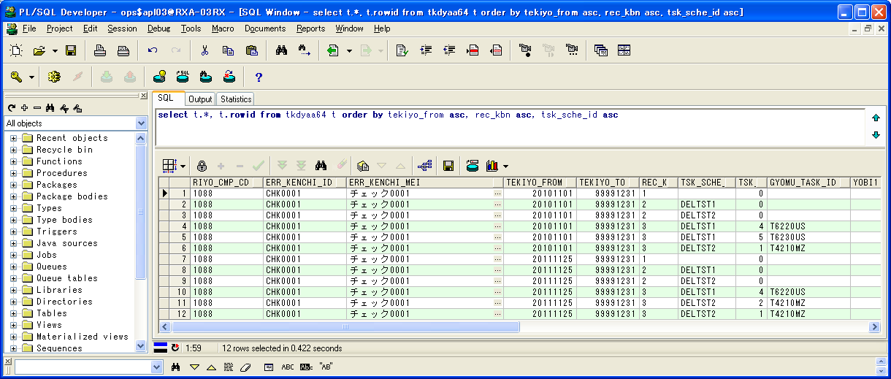

 | RIYO_CMP_CD | ERR_KENCHI_ID | ERR_KENCHI_MEI | TEKIYO_FROM | TEKIYO_TO | REC_KBN | TSK_SCHE_ID | TSK_SCHE_MS_ID | GYOMU_TASK_ID | YOBI1 | YOBI2 | YOBI3 | YOBI4 | YOBI5 | UPD_DATE | UPD_LOGIN_CMP_CD | UPD_SID | UPD_PGMID | ROWID
1 | 1088 | CHK0001 | チェック0001 | 20101101 | 99991231 | 1 |  | 0 |  |  |  |  |  |  | 2013/01/01 | 1088 |  |  | AAAvBXAAFAAEVToAAJ
2 | 1088 | CHK0001 | チェック0001 | 20101101 | 99991231 | 2 | DELTST1 | 0 |  |  |  |  |  |  | 2013/01/01 | 1088 |  |  | AAAvBXAAFAAEVToAAK
3 | 1088 | CHK0001 | チェック0001 | 20101101 | 99991231 | 2 | DELTST2 | 0 |  |  |  |  |  |  | 2013/01/01 | 1088 |  |  | AAAvBXAAFAAEVToAAB
4 | 1088 | CHK0001 | チェック0001 | 20101101 | 99991231 | 3 | DELTST1 | 4 | T6220US |  |  |  |  |  | 2013/01/01 | 1088 |  |  | AAAvBXAAFAAEVTkAAE
5 | 1088 | CHK0001 | チェック0001 | 20101101 | 99991231 | 3 | DELTST1 | 5 | T6230US |  |  |  |  |  | 2013/01/01 | 1088 |  |  | AAAvBXAAFAAEVTkAAD
6 | 1088 | CHK0001 | チェック0001 | 20101101 | 99991231 | 3 | DELTST2 | 1 | T4210MZ |  |  |  |  |  | 2013/01/01 | 1088 |  |  | AAAvBXAAFAAEVTkAAP
7 | 1088 | CHK0001 | チェック0001 | 20111125 | 99991231 | 1 |  | 0 |  |  |  |  |  |  | 2013/01/01 | 1088 |  |  | AAAvBXAAFAAEVTkAAV
8 | 1088 | CHK0001 | チェック0001 | 20111125 | 99991231 | 2 | DELTST1 | 0 |  |  |  |  |  |  | 2013/01/01 | 1088 |  |  | AAAvBXAAFAAEVTkAAU
9 | 1088 | CHK0001 | チェック0001 | 20111125 | 99991231 | 2 | DELTST2 | 0 |  |  |  |  |  |  | 2013/01/01 | 1088 |  |  | AAAvBXAAFAAEVTkAAT
10 | 1088 | CHK0001 | チェック0001 | 20111125 | 99991231 | 3 | DELTST1 | 4 | T6220US |  |  |  |  |  | 2013/01/01 | 1088 |  |  | AAAvBXAAFAAEVTkAAS
11 | 1088 | CHK0001 | チェック0001 | 20111125 | 99991231 | 3 | DELTST2 | 2 | T4210MZ |  |  |  |  |  | 2013/01/01 | 1088 |  |  | AAAvBXAAFAAEVTkAAQ
12 | 1088 | CHK0001 | チェック0001 | 20111125 | 99991231 | 3 | DELTST2 | 1 | T4210MZ |  |  |  |  |  | 2013/01/01 | 1088 |  |  | AAAvBXAAFAAEVTkAAR

実行状況管理テーブル（TKDYAA31）
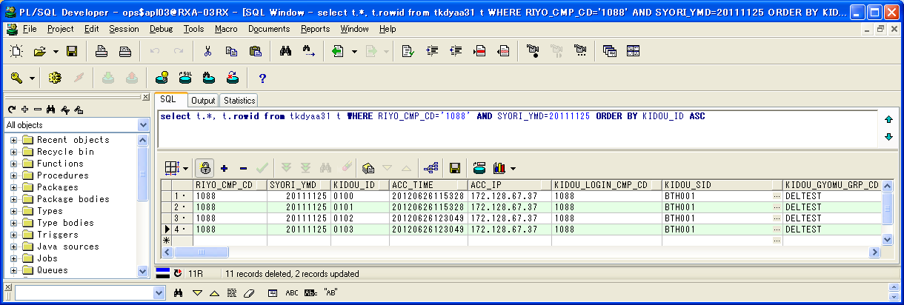

 | RIYO_CMP_CD | SYORI_YMD | KIDOU_ID | ACC_TIME | ACC_IP | KIDOU_LOGIN_CMP_CD | KIDOU_SID | KIDOU_GYOMU_GRP_CD | TSK_SCHE_KIDOU_ID | TSK_SCHE_ID | TSK_SCHE_MS_ID | GYOMU_TASK_ID | SK_TSK_SCHE_MS_ID1 | SK_TSK_SCHE_MS_ID2 | SK_TSK_SCHE_MS_ID3 | SK_TSK_SCHE_MS_ID4 | SK_TSK_SCHE_MS_ID5 | SK_TSK_SCHE_MS_ID6 | SK_TSK_SCHE_MS_ID7 | SK_TSK_SCHE_MS_ID8 | SK_TSK_SCHE_MS_ID9 | SK_TSK_SCHE_MS_ID10 | KIDOU_TIME | KIDOU_KEIRO | TAIKI_FILE_KBN | TIMEOUT_MINUTES | SYUSIN_KBN | SYUTOKUSAKI_KBN | SYUTOKU_HOUSIKI | SYUTOKU_FILE_KBN | KIDOU_SYORI_BUNRUI | JIKOU_STS | SYUSIN_STS | SYUSIN_RETRY_NUM | SYUSIN_MAX_NUM | SYUSIN_END_TIME | ITIJI_TEISHI_KBN | JIKOU_START_TIME | JIKOU_END_TIME | SHELL_END_TIME | DL_FILE_NAME | DL_FILE_KBN | AQ_TOUNYU_STS | AQ_MSG | UPLOAD_FILE_KENSU | UPLOAD_ERR_KENSU | REP_CREATE_TANI | REP_OUT_KBN | PRINTER_ID | SYUUYAKU_KBN | OYA_KIDOU_ID | DEL_KBN | UPD_DATE | UPD_LOGIN_CMP_CD | UPD_SID | UPD_PGMID | AUTO_CAL_ID | TSK_SCHE_NO | SK_TSK_SCHE_NO1 | SK_TSK_SCHE_NO2 | SK_TSK_SCHE_NO3 | SK_TSK_SCHE_NO4 | SK_TSK_SCHE_NO5 | SK_TSK_SCHE_NO6 | SK_TSK_SCHE_NO7 | SK_TSK_SCHE_NO8 | SK_TSK_SCHE_NO9 | SK_TSK_SCHE_NO10 | AQ_TOUNYU_TIME | AQ_SAITOUNYU_TIME | JIKOU_RESTART_TIME | TEISHI_UKETSUKE_TIME | TEISHI_KANRYOU_TIME | OYA_TSK_END_TIME | ROWID
1 | 1088 | 20111125 | 0100 | 20120626115328 | 172.128.67.37 | 1088 | BTH001 | DELTEST | 0022 | DELTST1 | 4 | T6220US | 3 | 0 | 0 | 0 | 0 | 0 | 0 | 0 | 0 | 0 |  | 1 | 0 | 0 | 0 |  |  |  | B | 270 |  | 0 | 0 |  | 0 |  |  |  | 1088_20110425_0025.zip |  | 1 |  | 0 | 0 |  |  |  | 0 |  | 0 | 2012/06/26 12:01:21 | 1088 | NRISYS | MDYJ2001 |  | 0 | 0 | 0 | 0 | 0 | 0 | 0 | 0 | 0 | 0 | 0 | 20120626120006 |  |  |  |  |  | AAAohrAAHAAE+G3AAA
2 | 1088 | 20111125 | 0101 | 20120626115328 | 172.128.67.37 | 1088 | BTH001 | DELTEST | 0022 | DELTST1 | 5 | T6230US | 4 | 0 | 0 | 0 | 0 | 0 | 0 | 0 | 0 | 0 |  | 1 | 0 | 0 | 0 |  |  |  | B | 280 |  | 0 | 0 |  | 0 |  |  |  | 1088_20110425_0026.zip |  | 1 |  | 0 | 0 |  |  |  | 0 |  | 0 | 2012/06/26 12:02:01 | 1088 | NRISYS | MDYJ2001 |  | 0 | 0 | 0 | 0 | 0 | 0 | 0 | 0 | 0 | 0 | 0 | 20120626120123 |  |  |  |  |  | AAAohrAAHAAE+G7AAA
3 | 1088 | 20111125 | 0102 | 20120626123049 | 172.128.67.37 | 1088 | BTH001 | DELTEST | 0023 | DELTST2 | 1 | T4210MZ | 0 | 0 | 0 | 0 | 0 | 0 | 0 | 0 | 0 | 0 |  | 1 | 0 | 0 | 0 |  |  |  | B | 600 |  | 0 | 0 |  | 0 |  |  |  | 1088_20110425_0027.zip |  | 1 |  | 0 | 0 |  |  |  | 0 |  | 0 | 2012/06/26 12:31:32 | 1088 | NRISYS | MDYJ2001 |  | 0 | 0 | 0 | 0 | 0 | 0 | 0 | 0 | 0 | 0 | 0 | 20120626123053 |  |  |  |  |  | AAAohrAAHAAE+OqAAA
4 | 1088 | 20111125 | 0103 | 20120626123049 | 172.128.67.37 | 1088 | BTH001 | DELTEST | 0023 | DELTST2 | 2 | T4210MZ | 0 | 0 | 0 | 0 | 0 | 0 | 0 | 0 | 0 | 0 |  | 1 | 0 | 0 | 0 |  |  |  | B | 600 |  | 0 | 0 |  | 0 |  |  |  | 1088_20110425_0025.zip |  | 1 |  | 0 | 0 |  |  |  | 0 |  | 0 | 2012/06/26 12:01:21 | 1088 | NRISYS | MDYJ2001 |  | 0 | 0 | 0 | 0 | 0 | 0 | 0 | 0 | 0 | 0 | 0 | 20120626120006 |  |  |  |  |  | AAAohrAAHAAE+PzAAB







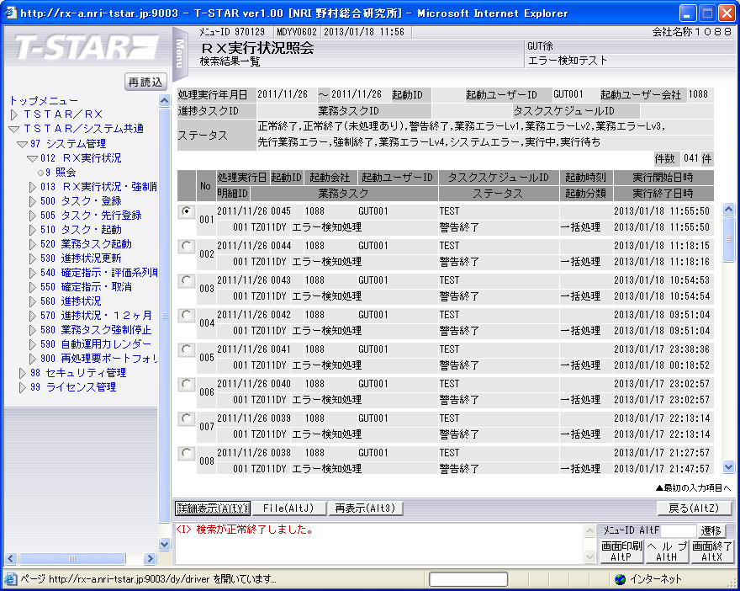



実行状況管理テーブル（TKDYAA31）
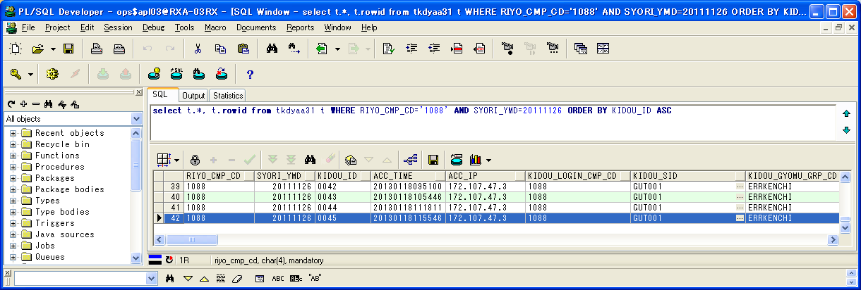

 | RIYO_CMP_CD | SYORI_YMD | KIDOU_ID | ACC_TIME | ACC_IP | KIDOU_LOGIN_CMP_CD | KIDOU_SID | KIDOU_GYOMU_GRP_CD | TSK_SCHE_KIDOU_ID | TSK_SCHE_ID | TSK_SCHE_MS_ID | GYOMU_TASK_ID | SK_TSK_SCHE_MS_ID1 | SK_TSK_SCHE_MS_ID2 | SK_TSK_SCHE_MS_ID3 | SK_TSK_SCHE_MS_ID4 | SK_TSK_SCHE_MS_ID5 | SK_TSK_SCHE_MS_ID6 | SK_TSK_SCHE_MS_ID7 | SK_TSK_SCHE_MS_ID8 | SK_TSK_SCHE_MS_ID9 | SK_TSK_SCHE_MS_ID10 | KIDOU_TIME | KIDOU_KEIRO | TAIKI_FILE_KBN | TIMEOUT_MINUTES | SYUSIN_KBN | SYUTOKUSAKI_KBN | SYUTOKU_HOUSIKI | SYUTOKU_FILE_KBN | KIDOU_SYORI_BUNRUI | JIKOU_STS | SYUSIN_STS | SYUSIN_RETRY_NUM | SYUSIN_MAX_NUM | SYUSIN_END_TIME | ITIJI_TEISHI_KBN | JIKOU_START_TIME | JIKOU_END_TIME | SHELL_END_TIME | DL_FILE_NAME | DL_FILE_KBN | AQ_TOUNYU_STS | AQ_MSG | UPLOAD_FILE_KENSU | UPLOAD_ERR_KENSU | REP_CREATE_TANI | REP_OUT_KBN | PRINTER_ID | SYUUYAKU_KBN | OYA_KIDOU_ID | DEL_KBN | UPD_DATE | UPD_LOGIN_CMP_CD | UPD_SID | UPD_PGMID | AUTO_CAL_ID | TSK_SCHE_NO | SK_TSK_SCHE_NO1 | SK_TSK_SCHE_NO2 | SK_TSK_SCHE_NO3 | SK_TSK_SCHE_NO4 | SK_TSK_SCHE_NO5 | SK_TSK_SCHE_NO6 | SK_TSK_SCHE_NO7 | SK_TSK_SCHE_NO8 | SK_TSK_SCHE_NO9 | SK_TSK_SCHE_NO10 | AQ_TOUNYU_TIME | AQ_SAITOUNYU_TIME | JIKOU_RESTART_TIME | TEISHI_UKETSUKE_TIME | TEISHI_KANRYOU_TIME | OYA_TSK_END_TIME | ROWID
42 | 1088 | 20111126 | 0045 | 20130118115546 | 172.107.47.3 | 1088 | GUT001 | ERRKENCHI | 0045 | TEST | 1 | TZ011DY | 0 | 0 | 0 | 0 | 0 | 0 | 0 | 0 | 0 | 0 |  | 1 | 0 | 0 | 0 |  |  |  | B | 200 |  | 0 | 0 |  | 0 | 20130118115550 | 20130118115550 |  | 1088_20111126_0045.zip |  | 1 |  | 0 | 0 |  |  |  | 0 |  | 0 | 2013/01/18 11:55:50 | 1088 |  | SCZY7070 |  | 0 | 0 | 0 | 0 | 0 | 0 | 0 | 0 | 0 | 0 | 0 | 20130118115549 |  |  |  |  |  | AAAohrAAHAAE+OfAAB

実行状況管理明細テーブル(TKDYAA35)
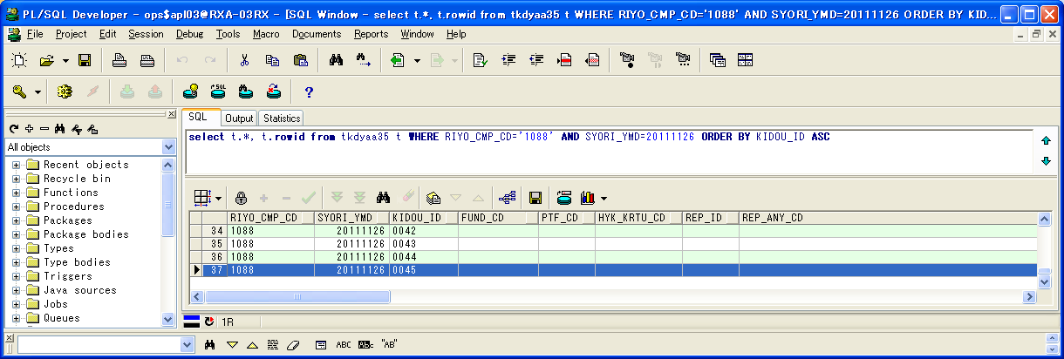

 | RIYO_CMP_CD | SYORI_YMD | KIDOU_ID | FUND_CD | PTF_CD | HYK_KRTU_CD | REP_ID | REP_ANY_CD | KJN_YMD_FROM | KJN_YMD_TO | SYORI_BANGO | GYOMU_TASK_ID | JIKOU_STS | JIKOU_START_TIME | JIKOU_END_TIME | DAT_FILE_NAME | UPD_DATE | UPD_LOGIN_CMP_CD | UPD_SID | UPD_PGMID | ROWID
37 | 1088 | 20111126 | 0045 |  |  |  |  |  | 20111125 | 20111125 | 1 | TZ011DY | 200 | 20130118115550 | 20130118115550 | 1088_20111125_0045__.dat | 2013/01/18 11:55:50 | 1088 |  | SCZY7210 | AAAohlAAGAAHbGlAAU

実行状況エラーメッセージテーブル（TKDYAA36）
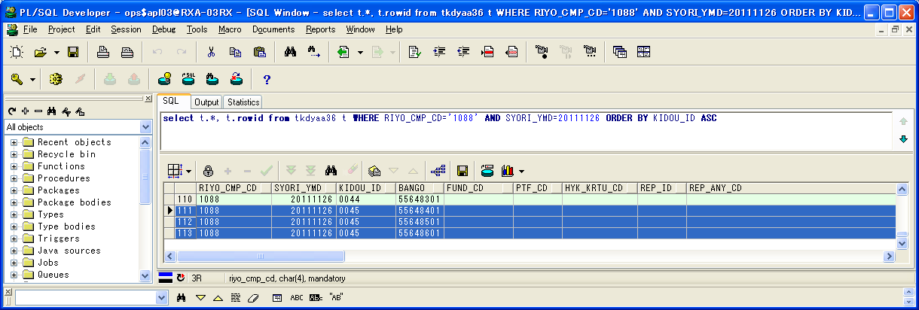

 | RIYO_CMP_CD | SYORI_YMD | KIDOU_ID | BANGO | FUND_CD | PTF_CD | HYK_KRTU_CD | REP_ID | REP_ANY_CD | KJN_YMD_FROM | KJN_YMD_TO | GYOMU_TASK_ID | MSG_ID | ERR_MSG | FREE_MSG | UPD_DATE | UPD_LOGIN_CMP_CD | UPD_SID | UPD_PGMID | ROWID
111 | 1088 | 20111126 | 0045 | 55648401 |  |  |  |  |  | 0 | 0 | TZ011DY | E000683 | 通知対象のタスクが存在します。 | タスクスケジュールID=DELTST1：業務データ削除テスト用１ タスクスケジュール明細ID=004 業務タスクID=TZ011DY：運用成果残高データ更新 実行ステータス=業務エラーLv1 | 2013/01/18 11:55:50 | 1088 |  | TIDYAA36 | AAAohhAAFAANEPfAAA
112 | 1088 | 20111126 | 0045 | 55648501 |  |  |  |  |  | 0 | 0 | TZ011DY | E000683 | 通知対象のタスクが存在します。 | タスクスケジュールID=DELTST2：業務データ削除テスト用２ タスクスケジュール明細ID=001 業務タスクID=TZ011DY：残高・損益データ更新 実行ステータス=実行中 | 2013/01/18 11:55:50 | 1088 |  | TIDYAA36 | AAAohhAAFAANEPfAAB
113 | 1088 | 20111126 | 0045 | 55648601 |  |  |  |  |  | 0 | 0 | TZ011DY | E000683 | 通知対象のタスクが存在します。 | タスクスケジュールID=DELTST2：業務データ削除テスト用２ タスクスケジュール明細ID=002 業務タスクID=TZ011DY：残高・損益データ更新 実行ステータス=実行中 | 2013/01/18 11:55:50 | 1088 |  | TIDYAA36 | AAAohhAAFAANEPfAAC

シェルログ（BDYJ2001.sh.log）：
#*****************************************************************************************
#
2013/01/18 11:55:50 BDYJ2001.sh JOB-START
#
#*****************************************************************************************
#-----------------------------------------------------------------------------------------
# STEPID = 0010 START
#-----------------------------------------------------------------------------------------
2013/01/18 11:55:50 MCZY7070 Is Started.
2013/01/18 11:55:50 MCZY7070 Is Ended Normally.
RIYO_CMPCD=1088 KIJYUN_YMD=20111126 EXEC_ID=TZ011DY KIDO_ID=0045
#-----------------------------------------------------------------------------------------
# STEPID = 0010 NORMAL-END
#-----------------------------------------------------------------------------------------
#-----------------------------------------------------------------------------------------
# STEPID = 0020 START
#-----------------------------------------------------------------------------------------
2013/01/18 11:55:50 MDYJ2001 Is Started.
& INFO This is sendmsg process.
success
& INFO This is sendmsg process.
success
& INFO This is sendmsg process.
success
TKDYAA64 SELECT : 000000003
2013/01/18 11:55:50 MDYJ2001 Is Ended Normally.
RIYO_CMPCD=1088 KIJYUN_YMD=20111126 EXEC_ID=TZ011DY KIDO_ID=0045
#-----------------------------------------------------------------------------------------
# STEPID = 0020 NORMAL-END
#-----------------------------------------------------------------------------------------
#-----------------------------------------------------------------------------------------
# STEPID = 0030 START
#-----------------------------------------------------------------------------------------
2013/01/18 11:55:50 MCZY7070 Is Started.
2013/01/18 11:55:50 MCZY7070 Is Ended Normally.
RIYO_CMPCD=1088 KIJYUN_YMD=20111126 EXEC_ID=TZ011DY KIDO_ID=0045
#-----------------------------------------------------------------------------------------
# STEPID = 0030 NORMAL-END
#-----------------------------------------------------------------------------------------
#*****************************************************************************************
#
2013/01/18 11:55:50 BDYJ2001.sh JOB-NORMAL-END
#
#*****************************************************************************************

千手ログ（SpMessage.log）：
I RLSJV076 千手サーバ_RXクラウド環境A面 RLSJV076:sjANM_daily.com 13-01-18 00:07:01 !ANM450 千手日替わり処理を開始しました。
I RLSJV076 千手サーバ_RXクラウド環境A面 RLSJV076:sjRBA_GEN_delete 13-01-18 00:08:11 !RBA414 オペレーション [実行ブック削除[開始]]
I RLSJV076 千手サーバ_RXクラウド環境A面 RLSJV076:sjRBA_GEN_delete 13-01-18 00:08:11 !RBA418 オペレーション [実行ブック削除[終了]](削除対象実行ブックはありません。)
I RLSJV076 千手サーバ_RXクラウド環境A面 RLSJV076:sjANM_daily.com 13-01-18 00:08:11 !ANM451 千手日替わり処理を終了しました。
E RLBLV031 BLサーバ_RXクラウド環境A面 RLBLV031:MMXJ0900 13-01-18 00:10:22 RXAP003 error
E RLBLV031 BLサーバ_RXクラウド環境A面 RLBLV031:MMXJ0900 13-01-18 00:11:06 RXAP003 SBA接続結果ファイル作成シェル起動エラー
E RLBLV031 BLサーバ_RXクラウド環境A面 RLBLV031:MDYJ2001 13-01-18 00:18:52 RXAP002 <L1>2013/01/18 00:18:52 エラー通知 利用会社=1088 処理実行日=20111126 起動ID=0041 検知ID=CHK0001
E RLBLV031 BLサーバ_RXクラウド環境A面 RLBLV031:MDYJ2001 13-01-18 00:18:52 RXAP002 <L2>利用会社=1088 終了していないタスク=DELTST1-007-T6220US
E RLBLV031 BLサーバ_RXクラウド環境A面 RLBLV031:MDYJ2001 13-01-18 00:18:52 RXAP002 <L3>利用会社=1088 ファイル未到着タスク=DELTST1-001-T4210MZ,DELTST1-002-T4220MH,DELTST1-003-T6210US,DELTST1-005-T6230US,DELTST1-006-T6220US,DELTST2-003-T4220MH,DELTST2-004-T4220MH,DELTST2-005-T6210US,DELTST2-006-T6210US,DELTST2-007-T6220US
E RLBLV031 BLサーバ_RXクラウド環境A面 RLBLV031:MDYJ2001 13-01-18 00:18:52 RXAP002 <L4>利用会社=1088 ファイル未到着タスク=DELTST2-008-T6220US
E RLBLV031 BLサーバ_RXクラウド環境A面 RLBLV031:MDYJ2001 13-01-18 00:18:52 RXAP002 <L5>利用会社=1088 エラータスク =DELTST1-004-T6220US,DELTST2-001-T4210MZ,DELTST2-002-T4210MZ
I RLSJV076 千手サーバ_RXクラウド環境A面 RLSJV076:sjANM_vmstatd 13-01-18 04:00:00 !ANMV02 マネージャ情報の格納が終了しました。(sj_mgrInfoStore)
E RLBLV031 BLサーバ_RXクラウド環境A面 RLBLV031:MDYJ2001 13-01-18 09:51:04 RXAP002 <L1>2013/01/18 09:51:04 エラー通知 利用会社=1088 処理実行日=20111126 起動ID=0042 検知ID=CHK0001
E RLBLV031 BLサーバ_RXクラウド環境A面 RLBLV031:MDYJ2001 13-01-18 09:51:04 RXAP002 <L2>利用会社=1088 終了していないタスク=DELTST1-007-T6220US
E RLBLV031 BLサーバ_RXクラウド環境A面 RLBLV031:MDYJ2001 13-01-18 09:51:04 RXAP002 <L3>利用会社=1088 ファイル未到着タスク=DELTST1-001-T4210MZ,DELTST1-002-T4220MH,DELTST1-003-T6210US,DELTST1-005-T6230US,DELTST1-006-T6220US,DELTST2-003-T4220MH,DELTST2-004-T4220MH,DELTST2-005-T6210US,DELTST2-006-T6210US,DELTST2-007-T6220US
E RLBLV031 BLサーバ_RXクラウド環境A面 RLBLV031:MDYJ2001 13-01-18 09:51:04 RXAP002 <L4>利用会社=1088 ファイル未到着タスク=DELTST2-008-T6220US
E RLBLV031 BLサーバ_RXクラウド環境A面 RLBLV031:MDYJ2001 13-01-18 09:51:04 RXAP002 <L5>利用会社=1088 エラータスク =DELTST1-004-T6220US,DELTST2-001-T4210MZ,DELTST2-002-T4210MZ
E RLBLV031 BLサーバ_RXクラウド環境A面 RLBLV031:MDYJ2001 13-01-18 10:54:53 RXAP002 <L1>2013/01/18 10:54:53 エラー通知 利用会社=1088 処理実行日=20111126 起動ID=0043 検知ID=CHK0001
E RLBLV031 BLサーバ_RXクラウド環境A面 RLBLV031:MDYJ2001 13-01-18 10:54:53 RXAP002 <L2>利用会社=1088 終了していないタスク=DELTST1-001-T4210MZ,DELTST1-002-T4220MH,DELTST1-003-T6210US,DELTST1-006-T6220US,DELTST1-007-T6220US,DELTST2-003-T4220MH,DELTST2-004-T4220MH,DELTST2-005-T6210US,DELTST2-006-T6210US,DELTST2-007-T6220US
E RLBLV031 BLサーバ_RXクラウド環境A面 RLBLV031:MDYJ2001 13-01-18 10:54:53 RXAP002 <L3>利用会社=1088 終了していないタスク=DELTST2-008-T6220US
E RLBLV031 BLサーバ_RXクラウド環境A面 RLBLV031:MDYJ2001 13-01-18 10:54:53 RXAP002 <L4>利用会社=1088 ファイル未到着タスク=DELTST1-005-T6230US
E RLBLV031 BLサーバ_RXクラウド環境A面 RLBLV031:MDYJ2001 13-01-18 10:54:53 RXAP002 <L5>利用会社=1088 エラータスク =DELTST1-004-T6220US,DELTST2-001-T4210MZ,DELTST2-002-T4210MZ
E RLBLV031 BLサーバ_RXクラウド環境A面 RLBLV031:MDYJ2001 13-01-18 11:18:16 RXAP002 <L1>2013/01/18 11:18:16 エラー通知 利用会社=1088 処理実行日=20111126 起動ID=0044 検知ID=CHK0001
E RLBLV031 BLサーバ_RXクラウド環境A面 RLBLV031:MDYJ2001 13-01-18 11:18:16 RXAP002 <L2>利用会社=1088 終了していないタスク=DELTST1-006-T6220US,DELTST1-007-T6220US
E RLBLV031 BLサーバ_RXクラウド環境A面 RLBLV031:MDYJ2001 13-01-18 11:18:16 RXAP002 <L3>利用会社=1088 ファイル未到着タスク=DELTST1-003-T6210US,DELTST1-005-T6230US
E RLBLV031 BLサーバ_RXクラウド環境A面 RLBLV031:MDYJ2001 13-01-18 11:18:16 RXAP002 <L4>利用会社=1088 エラータスク =DELTST1-001-T4210MZ,DELTST1-002-T4220MH,DELTST1-004-T6220US,DELTST2-001-T4210MZ,DELTST2-002-T4210MZ,DELTST2-003-T4220MH,DELTST2-004-T4220MH,DELTST2-005-T6210US,DELTST2-006-T6210US,DELTST2-007-T6220US
E RLBLV031 BLサーバ_RXクラウド環境A面 RLBLV031:MDYJ2001 13-01-18 11:18:16 RXAP002 <L5>利用会社=1088 エラータスク =DELTST2-008-T6220US
E RLBLV031 BLサーバ_RXクラウド環境A面 RLBLV031:MDYJ2001 13-01-18 11:55:50 RXAP002 <L1>2013/01/18 11:55:50 エラー通知 利用会社=1088 処理実行日=20111126 起動ID=0045 検知ID=CHK0001
E RLBLV031 BLサーバ_RXクラウド環境A面 RLBLV031:MDYJ2001 13-01-18 11:55:50 RXAP002 <L2>利用会社=1088 終了していないタスク=DELTST2-001-T4210MZ,DELTST2-002-T4210MZ
E RLBLV031 BLサーバ_RXクラウド環境A面 RLBLV031:MDYJ2001 13-01-18 11:55:50 RXAP002 <L3>利用会社=1088 エラータスク =DELTST1-004-T6220US

